End-use energy intensities
FLAT FORMAT DATA |  |  |  |  |  |  |  | Index, 2021 = 100
Scenario | Scenario (FR) | Year | Item | Item (FR) | Value | Unit | Item | 2021 | 2025 | 2030 | 2035 | 2040 | 2045 | 2050
Global Net-zero | Carboneutralité à l’échelle mondiale | 2021 | Residential Buildings | Bâtiments résidentiels | 100 | 2021 = 100 | Residential Buildings | 100 | 95 | 83 | 73 | 65 | 58 | 53
Global Net-zero | Carboneutralité à l’échelle mondiale | 2025 | Residential Buildings | Bâtiments résidentiels | 95 | 2021 = 100 | Commercial Buildings | 100 | 98 | 88 | 78 | 70 | 64 | 60
Global Net-zero | Carboneutralité à l’échelle mondiale | 2030 | Residential Buildings | Bâtiments résidentiels | 83 | 2021 = 100 | Passenger Transport | 100 | 96 | 79 | 64 | 52 | 40 | 30
Global Net-zero | Carboneutralité à l’échelle mondiale | 2035 | Residential Buildings | Bâtiments résidentiels | 73 | 2021 = 100 | Freight Transport | 100 | 100 | 94 | 82 | 72 | 68 | 66
Energy intensity trends by end-use subsector, Global Net-zero Scenario
Global Net-zero | Carboneutralité à l’échelle mondiale | 2040 | Residential Buildings | Bâtiments résidentiels | 65 | 2021 = 100 | Oil & Gas Industry | 100 | 93 | 91 | 93 | 90 | 88 | 89
Global Net-zero | Carboneutralité à l’échelle mondiale | 2045 | Residential Buildings | Bâtiments résidentiels | 58 | 2021 = 100 | Heavy Industries | 100 | 95 | 90 | 87 | 84 | 80 | 76
Global Net-zero | Carboneutralité à l’échelle mondiale | 2050 | Residential Buildings | Bâtiments résidentiels | 53 | 2021 = 100 | Other industries | 100 | 99 | 93 | 87 | 82 | 77 | 72
Global Net-zero | Carboneutralité à l’échelle mondiale | 2021 | Commercial Buildings | Bâtiments commerciaux | 100 | 2021 = 100 | Baseline (2021 = 100) | 100 | 100 | 100 | 100 | 100 | 100 | 100
Global Net-zero | Carboneutralité à l’échelle mondiale | 2025 | Commercial Buildings | Bâtiments commerciaux | 98 | 2021 = 100
Global Net-zero | Carboneutralité à l’échelle mondiale | 2030 | Commercial Buildings | Bâtiments commerciaux | 88 | 2021 = 100
Global Net-zero | Carboneutralité à l’échelle mondiale | 2035 | Commercial Buildings | Bâtiments commerciaux | 78 | 2021 = 100
Global Net-zero | Carboneutralité à l’échelle mondiale | 2040 | Commercial Buildings | Bâtiments commerciaux | 70 | 2021 = 100
Global Net-zero | Carboneutralité à l’échelle mondiale | 2045 | Commercial Buildings | Bâtiments commerciaux | 64 | 2021 = 100
Global Net-zero | Carboneutralité à l’échelle mondiale | 2050 | Commercial Buildings | Bâtiments commerciaux | 60 | 2021 = 100
Global Net-zero | Carboneutralité à l’échelle mondiale | 2021 | Passenger Transport | Transport de passagers | 100 | 2021 = 100
Global Net-zero | Carboneutralité à l’échelle mondiale | 2025 | Passenger Transport | Transport de passagers | 96 | 2021 = 100
Global Net-zero | Carboneutralité à l’échelle mondiale | 2030 | Passenger Transport | Transport de passagers | 79 | 2021 = 100
Global Net-zero | Carboneutralité à l’échelle mondiale | 2035 | Passenger Transport | Transport de passagers | 64 | 2021 = 100
Global Net-zero | Carboneutralité à l’échelle mondiale | 2040 | Passenger Transport | Transport de passagers | 52 | 2021 = 100
Global Net-zero | Carboneutralité à l’échelle mondiale | 2045 | Passenger Transport | Transport de passagers | 40 | 2021 = 100
Global Net-zero | Carboneutralité à l’échelle mondiale | 2050 | Passenger Transport | Transport de passagers | 30 | 2021 = 100
Global Net-zero | Carboneutralité à l’échelle mondiale | 2021 | Freight Transport | Transport de marchandises | 100 | 2021 = 100
Global Net-zero | Carboneutralité à l’échelle mondiale | 2025 | Freight Transport | Transport de marchandises | 100 | 2021 = 100
Global Net-zero | Carboneutralité à l’échelle mondiale | 2030 | Freight Transport | Transport de marchandises | 94 | 2021 = 100
Global Net-zero | Carboneutralité à l’échelle mondiale | 2035 | Freight Transport | Transport de marchandises | 82 | 2021 = 100
Global Net-zero | Carboneutralité à l’échelle mondiale | 2040 | Freight Transport | Transport de marchandises | 72 | 2021 = 100
Global Net-zero | Carboneutralité à l’échelle mondiale | 2045 | Freight Transport | Transport de marchandises | 68 | 2021 = 100
Global Net-zero | Carboneutralité à l’échelle mondiale | 2050 | Freight Transport | Transport de marchandises | 66 | 2021 = 100
Global Net-zero | Carboneutralité à l’échelle mondiale | 2021 | Oil & Gas Industry | Secteur pétrolier et gazier | 100 | 2021 = 100
Global Net-zero | Carboneutralité à l’échelle mondiale | 2025 | Oil & Gas Industry | Secteur pétrolier et gazier | 93 | 2021 = 100
Global Net-zero | Carboneutralité à l’échelle mondiale | 2030 | Oil & Gas Industry | Secteur pétrolier et gazier | 91 | 2021 = 100 | Explanatory notes
Global Net-zero | Carboneutralité à l’échelle mondiale | 2035 | Oil & Gas Industry | Secteur pétrolier et gazier | 93 | 2021 = 100 | Energy intensities are estimated as total end-use demand over main economic driver or activity by sub-sector
Global Net-zero | Carboneutralité à l’échelle mondiale | 2040 | Oil & Gas Industry | Secteur pétrolier et gazier | 90 | 2021 = 100 | Oil & gas industry includes energy used for pipeline transportation and refining
Global Net-zero | Carboneutralité à l’échelle mondiale | 2045 | Oil & Gas Industry | Secteur pétrolier et gazier | 88 | 2021 = 100 | Heavy industries include basic materials manufacturing and mining industries
Global Net-zero | Carboneutralité à l’échelle mondiale | 2050 | Oil & Gas Industry | Secteur pétrolier et gazier | 89 | 2021 = 100 | Other industries include agriculture, forestry, coal mining, construction, and manufacturing industries not included in the heavy industries categories
Global Net-zero | Carboneutralité à l’échelle mondiale | 2021 | Heavy Industries | Industries lourdes | 100 | 2021 = 100
Global Net-zero | Carboneutralité à l’échelle mondiale | 2025 | Heavy Industries | Industries lourdes | 95 | 2021 = 100 | How to read?
Global Net-zero | Carboneutralité à l’échelle mondiale | 2030 | Heavy Industries | Industries lourdes | 90 | 2021 = 100 | Relative to 2021 levels, energy intensity for residential buildings declines by 47 percent by 2050 in the GNZ scenario
Global Net-zero | Carboneutralité à l’échelle mondiale | 2035 | Heavy Industries | Industries lourdes | 87 | 2021 = 100 | Energy intensity for commercial buildings declines by 40 percent
Global Net-zero | Carboneutralité à l’échelle mondiale | 2040 | Heavy Industries | Industries lourdes | 84 | 2021 = 100 | Energy intensity for passenger transport declines by 70 percent
Global Net-zero | Carboneutralité à l’échelle mondiale | 2045 | Heavy Industries | Industries lourdes | 80 | 2021 = 100 | Energy intensity for freight transport declines by 44 percent
Global Net-zero | Carboneutralité à l’échelle mondiale | 2050 | Heavy Industries | Industries lourdes | 76 | 2021 = 100 | Energy intensity for the oil & gas industry declines by 11 percent
Global Net-zero | Carboneutralité à l’échelle mondiale | 2021 | Other Industries | Autres industries | 100 | 2021 = 100 | Energy intensity for heavy industries declines by 24 percent
Global Net-zero | Carboneutralité à l’échelle mondiale | 2025 | Other Industries | Autres industries | 99 | 2021 = 100 | Energy intensity for other industries declines by 28 percent
Global Net-zero | Carboneutralité à l’échelle mondiale | 2030 | Other Industries | Autres industries | 93 | 2021 = 100
Global Net-zero | Carboneutralité à l’échelle mondiale | 2035 | Other Industries | Autres industries | 87 | 2021 = 100
Global Net-zero | Carboneutralité à l’échelle mondiale | 2040 | Other Industries | Autres industries | 82 | 2021 = 100
Global Net-zero | Carboneutralité à l’échelle mondiale | 2045 | Other Industries | Autres industries | 77 | 2021 = 100
Global Net-zero | Carboneutralité à l’échelle mondiale | 2050 | Other Industries | Autres industries | 72 | 2021 = 100
Global Net-zero | Carboneutralité à l’échelle mondiale | 2021 | Baseline | Données de base | 100 | 2021 = 100
Global Net-zero | Carboneutralité à l’échelle mondiale | 2025 | Baseline | Données de base | 100 | 2021 = 100
Global Net-zero | Carboneutralité à l’échelle mondiale | 2030 | Baseline | Données de base | 100 | 2021 = 100
Global Net-zero | Carboneutralité à l’échelle mondiale | 2035 | Baseline | Données de base | 100 | 2021 = 100
Global Net-zero | Carboneutralité à l’échelle mondiale | 2040 | Baseline | Données de base | 100 | 2021 = 100
Global Net-zero | Carboneutralité à l’échelle mondiale | 2045 | Baseline | Données de base | 100 | 2021 = 100
Global Net-zero | Carboneutralité à l’échelle mondiale | 2050 | Baseline | Données de base | 100 | 2021 = 100

Kaya identity
FLAT FORMAT DATA |  |  |  |  |  |  |  | Index, 2021 = 100
Scenario | Scenario (FR) | Year | Item | FR | Value | Unit | Item | 2021 | 2025 | 2030 | 2035 | 2040 | 2045 | 2050
Global Net-zero | Carboneutralité à l’échelle mondiale | 2021 | Population | Population | 100 | 2021 = 100 | Population | 100 | 107 | 113 | 119 | 123 | 126 | 129
Global Net-zero | Carboneutralité à l’échelle mondiale | 2025 | Population | Population | 107 | 2021 = 100 | GDP/Capita | 100 | 101 | 106 | 108 | 109 | 110 | 114
Global Net-zero | Carboneutralité à l’échelle mondiale | 2030 | Population | Population | 113 | 2021 = 100 | Energy Intensity | 100 | 94 | 85 | 76 | 73 | 69 | 66
Global Net-zero | Carboneutralité à l’échelle mondiale | 2035 | Population | Population | 119 | 2021 = 100 | Carbon Intensity | 100 | 93 | 76 | 52 | 32 | 18 | 7
Global Net-zero | Carboneutralité à l’échelle mondiale | 2040 | Population | Population | 123 | 2021 = 100 | Net GHG Emissions | 100 | 95 | 77 | 51 | 31 | 15 | -
Global Net-zero | Carboneutralité à l’échelle mondiale | 2045 | Population | Population | 126 | 2021 = 100 | Baseline (2021 = 100) | 100 | 100 | 100 | 100 | 100 | 100 | 100
Global Net-zero | Carboneutralité à l’échelle mondiale | 2050 | Population | Population | 129 | 2021 = 100
Kaya identity or trends in key drivers of GHG emissions levels, Global Net-zero Scenario
Global Net-zero | Carboneutralité à l’échelle mondiale | 2021 | GDP/Capita | PIB par habitant | 100 | 2021 = 100
Global Net-zero | Carboneutralité à l’échelle mondiale | 2025 | GDP/Capita | PIB par habitant | 101 | 2021 = 100
Global Net-zero | Carboneutralité à l’échelle mondiale | 2030 | GDP/Capita | PIB par habitant | 106 | 2021 = 100
Global Net-zero | Carboneutralité à l’échelle mondiale | 2035 | GDP/Capita | PIB par habitant | 108 | 2021 = 100
Global Net-zero | Carboneutralité à l’échelle mondiale | 2040 | GDP/Capita | PIB par habitant | 109 | 2021 = 100
Global Net-zero | Carboneutralité à l’échelle mondiale | 2045 | GDP/Capita | PIB par habitant | 110 | 2021 = 100
Global Net-zero | Carboneutralité à l’échelle mondiale | 2050 | GDP/Capita | PIB par habitant | 114 | 2021 = 100
Global Net-zero | Carboneutralité à l’échelle mondiale | 2021 | Energy Intensity | Intensité énergétique | 100 | 2021 = 100
Global Net-zero | Carboneutralité à l’échelle mondiale | 2025 | Energy Intensity | Intensité énergétique | 94 | 2021 = 100
Global Net-zero | Carboneutralité à l’échelle mondiale | 2030 | Energy Intensity | Intensité énergétique | 85 | 2021 = 100
Global Net-zero | Carboneutralité à l’échelle mondiale | 2035 | Energy Intensity | Intensité énergétique | 76 | 2021 = 100
Global Net-zero | Carboneutralité à l’échelle mondiale | 2040 | Energy Intensity | Intensité énergétique | 73 | 2021 = 100
Global Net-zero | Carboneutralité à l’échelle mondiale | 2045 | Energy Intensity | Intensité énergétique | 69 | 2021 = 100
Global Net-zero | Carboneutralité à l’échelle mondiale | 2050 | Energy Intensity | Intensité énergétique | 66 | 2021 = 100
Global Net-zero | Carboneutralité à l’échelle mondiale | 2021 | Carbon Intensity | Intensité des émissions de carbone | 100 | 2021 = 100
Global Net-zero | Carboneutralité à l’échelle mondiale | 2025 | Carbon Intensity | Intensité des émissions de carbone | 93 | 2021 = 100
Global Net-zero | Carboneutralité à l’échelle mondiale | 2030 | Carbon Intensity | Intensité des émissions de carbone | 76 | 2021 = 100
Global Net-zero | Carboneutralité à l’échelle mondiale | 2035 | Carbon Intensity | Intensité des émissions de carbone | 52 | 2021 = 100
Global Net-zero | Carboneutralité à l’échelle mondiale | 2040 | Carbon Intensity | Intensité des émissions de carbone | 32 | 2021 = 100
Global Net-zero | Carboneutralité à l’échelle mondiale | 2045 | Carbon Intensity | Intensité des émissions de carbone | 18 | 2021 = 100 | Explanatory notes
Global Net-zero | Carboneutralité à l’échelle mondiale | 2050 | Carbon Intensity | Intensité des émissions de carbone | 7 | 2021 = 100 | GDP/capita = real gross domestic product (GDP) per person (proxy for standard of living)
Global Net-zero | Carboneutralité à l’échelle mondiale | 2021 | Net GHG Emissions | Émissions nettes de GES | 100 | 2021 = 100 | Energy intensity = primary energy demand / GDP (how much energy is needed to run the economy)
Global Net-zero | Carboneutralité à l’échelle mondiale | 2025 | Net GHG Emissions | Émissions nettes de GES | 95 | 2021 = 100 | Carbon intensity = energy-related GHG emissions / primary energy demand (how clean are the sources of energy used)
Global Net-zero | Carboneutralité à l’échelle mondiale | 2030 | Net GHG Emissions | Émissions nettes de GES | 77 | 2021 = 100
Global Net-zero | Carboneutralité à l’échelle mondiale | 2035 | Net GHG Emissions | Émissions nettes de GES | 51 | 2021 = 100 | How to read?
Global Net-zero | Carboneutralité à l’échelle mondiale | 2040 | Net GHG Emissions | Émissions nettes de GES | 31 | 2021 = 100 | Relative to 2021 levels, Canadian population increases by 29 percent by 2050 in the GNZ scenario
Global Net-zero | Carboneutralité à l’échelle mondiale | 2045 | Net GHG Emissions | Émissions nettes de GES | 15 | 2021 = 100 | GDP/capita increases by 14 percent
Global Net-zero | Carboneutralité à l’échelle mondiale | 2050 | Net GHG Emissions | Émissions nettes de GES | - | 2021 = 100 | Energy intensity declines by 34 percent
Global Net-zero | Carboneutralité à l’échelle mondiale | 2021 | Baseline | Données de base | 100 | 2021 = 100 | Carbon intensity declines by 93 percent
Global Net-zero | Carboneutralité à l’échelle mondiale | 2025 | Baseline | Données de base | 100 | 2021 = 100 | Net GHG emissions decline by 100 percent
Global Net-zero | Carboneutralité à l’échelle mondiale | 2030 | Baseline | Données de base | 100 | 2021 = 100
Global Net-zero | Carboneutralité à l’échelle mondiale | 2035 | Baseline | Données de base | 100 | 2021 = 100
Global Net-zero | Carboneutralité à l’échelle mondiale | 2040 | Baseline | Données de base | 100 | 2021 = 100
Global Net-zero | Carboneutralité à l’échelle mondiale | 2045 | Baseline | Données de base | 100 | 2021 = 100
Global Net-zero | Carboneutralité à l’échelle mondiale | 2050 | Baseline | Données de base | 100 | 2021 = 100

2050 GHG emissions in GNZ
 |  |  |  |  |  |  |  |  |  | SECOND OPTION FOR CHART - AUG 21ST
FLAT FORMAT DATA |  |  |  |  |  |  |  |  | Item (FR) | Item | Remaining_emissions | Negative_emissions
Scenario (FR) | Scenario | Year | Category | Category (FR) | Item | Item (FR) | Value | Unit | Agriculture | Agriculture | 50
Global Net-zero | Carboneutralité à l’échelle mondiale | 2050 | Remaining GHG emissions | Émissions restantes de GES | Agriculture | Agriculture | 33% | % of total | Déchets et autres | Waste and Others | 26
Global Net-zero | Carboneutralité à l’échelle mondiale | 2050 | Remaining GHG emissions | Émissions restantes de GES | Waste and Others | Déchets et autres | 17% | % of total | Bâtiments | Buildings | 25
Global Net-zero | Carboneutralité à l’échelle mondiale | 2050 | Remaining GHG emissions | Émissions restantes de GES | Buildings | Bâtiments | 16% | % of total | Industrie lourde | Heavy Industry | 19
Global Net-zero | Carboneutralité à l’échelle mondiale | 2050 | Remaining GHG emissions | Émissions restantes de GES | Heavy Industry | Industrie lourde | 13% | % of total | Pétrole et gaz | Oil and Gas | 17
Global Net-zero | Carboneutralité à l’échelle mondiale | 2050 | Remaining GHG emissions | Émissions restantes de GES | Oil and Gas | Pétrole et gaz | 11% | % of total | Transport | Transportation | 15
Global Net-zero | Carboneutralité à l’échelle mondiale | 2050 | Remaining GHG emissions | Émissions restantes de GES | Transportation | Transport | 10% | % of total | Utilisation des sols, changement d’affectation des sols et foresterie | Land Use, Land Use Change and Forestry |  | (50)
Global Net-zero | Carboneutralité à l’échelle mondiale | 2050 | Remaining GHG emissions | Émissions restantes de GES | Total remaining GHG emissions | Émissions restantes totales de GES | 100% | % of total | Captage direct dans l’air | Direct Air Capture |  | (46)
Global Net-zero | Carboneutralité à l’échelle mondiale | 2050 | Negative GHG emissions | Émissions négatives de GES | Land Use, Land Use Change and Forestry | Utilisation des sols, changement d’affectation des sols et foresterie | 33% | % of total | Électricité | Electricity |  | (36)
Global Net-zero | Carboneutralité à l’échelle mondiale | 2050 | Negative GHG emissions | Émissions négatives de GES | Direct Air Capture | Captage direct dans l’air | 30% | % of total | Production d’hydrogène à émissions faibles ou nulles | Low or Non-emitting Hydrogen Production |  | (21)
Global Net-zero | Carboneutralité à l’échelle mondiale | 2050 | Negative GHG emissions | Émissions négatives de GES | Electricity | Électricité | 24% | % of total | Émissions négatives totales de GES | Total | 153 | (153)
Global Net-zero | Carboneutralité à l’échelle mondiale | 2050 | Negative GHG emissions | Émissions négatives de GES | Low or Non-emitting Hydrogen Production | Production d’hydrogène à émissions faibles ou nulles | 14% | % of total
 | Agriculture | Waste and Others | Buildings | Heavy Industry | Oil and Gas | Transportation | Land Use, Land Use Change and Forestry | Direct Air Capture | Electricity | Low or Non-emitting Hydrogen Production | Total
Remaining_emissions | 5020% | 2620% | 2488% | 1938% | 1736% | 1477% |  |  |  |  | 153
Negative_emissions |  |  |  |  |  |  | (50) | (46) | (36) | (21) | (153)
 | Agriculture | Waste and Others | Buildings | Heavy Industry | Oil and Gas | Transportation | Land Use, Land Use Change and Forestry | Direct Air Capture | Electricity | Low or Non-emitting Hydrogen Production | Total
Remaining_emissions | 5020% | 2620% | 2488% | 1938% | 1736% | 1477% |  |  |  |  | 153
Negative_emissions |  |  |  |  |  |  | (50) | (46) | (36) | (21) | (153)
Global Net-zero | Carboneutralité à l’échelle mondiale | 2050 | Negative GHG emissions | Émissions négatives de GES | Total negative GHG emissions | Émissions négatives totales de GES | 100% | % of total

 |  |  |  |  | Remaining GHG emissions | Mt of CO2e | Share of total (%)
 |  |  |  |  | Agriculture | 50 | 33%
 |  |  |  |  | Waste and Others | 26 | 17%
 |  |  |  |  | Buildings | 25 | 16%
 |  |  |  |  | Heavy Industry | 19 | 13%
 |  |  |  |  | Oil and Gas | 17 | 11%
 |  |  |  |  | Transportation | 15 | 10%
 |  |  |  |  | Total remaining | 153 | 100%

 |  |  |  |  | Negative GHG emissions
 |  |  |  |  | Land Use, Land Use Change and Forestry | 50 | 33%
 |  |  |  |  | Direct Air Capture | 46 | 30%
 |  |  |  |  | Electricity | 36 | 24%
 |  |  |  |  | Low or Non-emitting Hydrogen Production | 21 | 14%
 |  |  |  |  | Total negative | 153 | 100%

Carbon pricing
Scenario | Scenario (FR) | Year | Type | Type (FR) | Value ($2022 Canadian) |  | Global Net-zero |  | Canada Net-zero |  | Current Measures
Global Net-zero | Carboneutralité à l’échelle mondiale | 2030 | Backstop Carbon Pricing | Filet de sécurité fédéral sur la tarification du carbone | 140 |  | 2030 | 2050 | 2030 | 2050 | 2030 | 2050
Global Net-zero | Carboneutralité à l’échelle mondiale | 2050 | Backstop Carbon Pricing | Filet de sécurité fédéral sur la tarification du carbone | 95 | Backstop Carbon Pricing | 140 | 95 | 140 | 95 | 140 | 95
Global Net-zero | Carboneutralité à l’échelle mondiale | 2030 | Aggregate Cost of Carbon | Coût global du carbone | 0 | Aggregate Cost of Carbon | 0 | 330 | 0 | 380 | 0 | 0
Global Net-zero | Carboneutralité à l’échelle mondiale | 2050 | Aggregate Cost of Carbon | Coût global du carbone | 330
The 'Aggregate Cost of Carbon' represents hypothetical future policies, and supplements other policy assumptions in both Net-zero scenarios
Canada Net-zero | Carboneutralité au Canada | 2030 | Backstop Carbon Pricing | Filet de sécurité fédéral sur la tarification du carbone | 140
Canada Net-zero | Carboneutralité au Canada | 2050 | Backstop Carbon Pricing | Filet de sécurité fédéral sur la tarification du carbone | 95
Canada Net-zero | Carboneutralité au Canada | 2030 | Aggregate Cost of Carbon | Coût global du carbone | 0
Canada Net-zero | Carboneutralité au Canada | 2050 | Aggregate Cost of Carbon | Coût global du carbone | 380
Current Measures | Mesures actuelles | 2030 | Backstop Carbon Pricing | Filet de sécurité fédéral sur la tarification du carbone | 140
Current Measures | Mesures actuelles | 2050 | Backstop Carbon Pricing | Filet de sécurité fédéral sur la tarification du carbone | 95
Current Measures | Mesures actuelles | 2030 | Aggregate Cost of Carbon | Coût global du carbone | 0
Current Measures | Mesures actuelles | 2050 | Aggregate Cost of Carbon | Coût global du carbone | 0

Bioenergy Demand by Type
 | Commercial |  |  |  | Residential |  |  |  | Transportation |  |  |  | Industrial |  |  |  | Flat Format Data
 | 2021 | 2030 | 2040 | 2050 | 2021 | 2030 | 2040 | 2050 | 2021 | 2030 | 2040 | 2050 | 2021 | 2030 | 2040 | 2050 | Year | Sector | Sector (French) | Fuel | Fuel (French) | Value
Biofuels | 0.0005 | 0.0013 | 0.0005 | 0.0001 |  |  |  |  | 138.95 | 218.3 | 239.22 | 280.37 | 20.2066 | 42.5642 | 80.4748 | 109.2341 | 2021 | Commercial | Commercial | Biofuels | Biocarburant | 0.0005
Biomass |  |  |  |  | 153.39 | 108.5918 | 67.4008 | 41.32343 |  |  |  |  | 439.0804 | 492.8835 | 522.29 | 538.1409 | 2021 | Commercial | Commercial | Biomass | Biomasse | 0
Renewable Natural Gas | 1.474113 | 23.98949 | 24.32383 | 21.30786 | 1.001821 | 19.13674 | 22.53104 | 22.87817 |  |  |  |  | 3.644258 | 85.55672 | 99.32599 | 95.80266 | 2021 | Commercial | Commercial | Renewable Natural Gas | Gaz naturel renouvelable | 1.474113
Total | 1.474613 | 23.99079 | 24.32433 | 21.30796 | 154.391821 | 127.72854 | 89.93184 | 64.2016 | 138.95 | 218.3 | 239.22 | 280.37 | 462.931258 | 621.00442 | 702.09079 | 743.17766 | 2030 | Commercial | Commercial | Biofuels | Biocarburant | 0.0013
 |  |  |  |  |  |  |  |  |  |  |  |  |  |  |  |  | 2030 | Commercial | Commercial | Biomass | Biomasse | 0
 |  |  |  |  |  |  |  |  |  |  |  |  |  |  |  |  | 2030 | Commercial | Commercial | Renewable Natural Gas | Gaz naturel renouvelable | 23.98949
 |  |  |  |  |  |  |  |  |  |  |  |  |  |  |  |  | 2040 | Commercial | Commercial | Biofuels | Biocarburant | 0.0005
 |  |  |  |  |  |  |  |  |  |  |  |  |  |  |  |  | 2040 | Commercial | Commercial | Biomass | Biomasse | 0
 |  |  |  |  |  |  |  |  |  |  |  |  |  |  |  |  | 2040 | Commercial | Commercial | Renewable Natural Gas | Gaz naturel renouvelable | 24.32383
 |  |  |  |  |  |  |  |  |  |  |  |  |  |  |  |  | 2050 | Commercial | Commercial | Biofuels | Biocarburant | 0.0001
Bioenergy Demand by Type in Global Net-zero
 | Biofuels | Biomass | Renewable Natural Gas
2021 | 0.0005 |  | 1.474113
2030 | 0.0013 |  | 23.98949
2040 | 0.0005 |  | 24.32383
2050 | 0.0001 |  | 21.30786
2021 |  | 153.39 | 1.001821
2030 |  | 108.5918 | 19.13674
2040 |  | 67.4008 | 22.53104
2050 |  | 41.32343 | 22.87817
2021 | 138.95
2030 | 218.3
2040 | 239.22
2050 | 280.37
2021 | 20.2066 | 439.0804 | 3.644258
2030 | 42.5642 | 492.8835 | 85.55672
2040 | 80.4748 | 522.29 | 99.32599
2050 | 109.2341 | 538.1409 | 95.80266
 |  |  |  |  |  |  |  |  |  |  |  |  |  |  |  |  | 2050 | Commercial | Commercial | Biomass | Biomasse | 0
 |  |  |  |  |  |  |  |  |  |  |  |  |  |  |  |  | 2050 | Commercial | Commercial | Renewable Natural Gas | Gaz naturel renouvelable | 21.30786
 |  |  |  |  |  |  |  |  |  |  |  |  |  |  |  |  | 2021 | Residential | Résidentiel | Biofuels | Biocarburant | 0
 |  |  |  |  |  |  |  |  |  |  |  |  |  |  |  |  | 2021 | Residential | Résidentiel | Biomass | Biomasse | 153.39
 |  |  |  |  |  |  |  |  |  |  |  |  |  |  |  |  | 2021 | Residential | Résidentiel | Renewable Natural Gas | Gaz naturel renouvelable | 1.001821
 |  |  |  |  |  |  |  |  |  |  |  |  |  |  |  |  | 2030 | Residential | Résidentiel | Biofuels | Biocarburant | 0
 |  |  |  |  |  |  |  |  |  |  |  |  |  |  |  |  | 2030 | Residential | Résidentiel | Biomass | Biomasse | 108.5918
 |  |  |  |  |  |  |  |  |  |  |  |  |  |  |  |  | 2030 | Residential | Résidentiel | Renewable Natural Gas | Gaz naturel renouvelable | 19.13674
 |  |  |  |  |  |  |  |  |  |  |  |  |  |  |  |  | 2040 | Residential | Résidentiel | Biofuels | Biocarburant | 0
 |  |  |  |  |  |  |  |  |  |  |  |  |  |  |  |  | 2040 | Residential | Résidentiel | Biomass | Biomasse | 67.4008
 |  |  |  |  |  |  |  |  |  |  |  |  |  |  |  |  | 2040 | Residential | Résidentiel | Renewable Natural Gas | Gaz naturel renouvelable | 22.53104
 |  |  |  |  |  |  |  |  |  |  |  |  |  |  |  |  | 2050 | Residential | Résidentiel | Biofuels | Biocarburant | 0
 |  |  |  |  |  |  |  |  |  |  |  |  |  |  |  |  | 2050 | Residential | Résidentiel | Biomass | Biomasse | 41.32343
 |  |  |  |  |  |  |  |  |  |  |  |  |  |  |  |  | 2050 | Residential | Résidentiel | Renewable Natural Gas | Gaz naturel renouvelable | 22.87817
 |  |  |  |  |  |  |  |  |  |  |  |  |  |  |  |  | 2021 | Transportation | Transport | Biofuels | Biocarburant | 138.95
 |  |  |  |  |  |  |  |  |  |  |  |  |  |  |  |  | 2021 | Transportation | Transport | Biomass | Biomasse | 0
 |  |  |  |  |  |  |  |  |  |  |  |  |  |  |  |  | 2021 | Transportation | Transport | Renewable Natural Gas | Gaz naturel renouvelable | 0
 |  |  |  |  |  |  |  |  |  |  |  |  |  |  |  |  | 2030 | Transportation | Transport | Biofuels | Biocarburant | 218.3
 |  |  |  |  |  |  |  |  |  |  |  |  |  |  |  |  | 2030 | Transportation | Transport | Biomass | Biomasse | 0
 |  |  |  |  |  |  |  |  |  |  |  |  |  |  |  |  | 2030 | Transportation | Transport | Renewable Natural Gas | Gaz naturel renouvelable | 0
 |  |  |  |  |  |  |  |  |  |  |  |  |  |  |  |  | 2040 | Transportation | Transport | Biofuels | Biocarburant | 239.22
 |  |  |  |  |  |  |  |  |  |  |  |  |  |  |  |  | 2040 | Transportation | Transport | Biomass | Biomasse | 0
 |  |  |  |  |  |  |  |  |  |  |  |  |  |  |  |  | 2040 | Transportation | Transport | Renewable Natural Gas | Gaz naturel renouvelable | 0
 |  |  |  |  |  |  |  |  |  |  |  |  |  |  |  |  | 2050 | Transportation | Transport | Biofuels | Biocarburant | 280.37
 |  |  |  |  |  |  |  |  |  |  |  |  |  |  |  |  | 2050 | Transportation | Transport | Biomass | Biomasse | 0
 |  |  |  |  |  |  |  |  |  |  |  |  |  |  |  |  | 2050 | Transportation | Transport | Renewable Natural Gas | Gaz naturel renouvelable | 0
 |  |  |  |  |  |  |  |  |  |  |  |  |  |  |  |  | 2021 | Industrial | Industriel | Biofuels | Biocarburant | 20.20669
 |  |  |  |  |  |  |  |  |  |  |  |  |  |  |  |  | 2021 | Industrial | Industriel | Biomass | Biomasse | 439.0804
 |  |  |  |  |  |  |  |  |  |  |  |  |  |  |  |  | 2021 | Industrial | Industriel | Renewable Natural Gas | Gaz naturel renouvelable | 3.644258
 |  |  |  |  |  |  |  |  |  |  |  |  |  |  |  |  | 2030 | Industrial | Industriel | Biofuels | Biocarburant | 42.56423
 |  |  |  |  |  |  |  |  |  |  |  |  |  |  |  |  | 2030 | Industrial | Industriel | Biomass | Biomasse | 492.7006
 |  |  |  |  |  |  |  |  |  |  |  |  |  |  |  |  | 2030 | Industrial | Industriel | Renewable Natural Gas | Gaz naturel renouvelable | 85.55672
 |  |  |  |  |  |  |  |  |  |  |  |  |  |  |  |  | 2040 | Industrial | Industriel | Biofuels | Biocarburant | 80.47475
 |  |  |  |  |  |  |  |  |  |  |  |  |  |  |  |  | 2040 | Industrial | Industriel | Biomass | Biomasse | 522.29
 |  |  |  |  |  |  |  |  |  |  |  |  |  |  |  |  | 2040 | Industrial | Industriel | Renewable Natural Gas | Gaz naturel renouvelable | 99.32599
 |  |  |  |  |  |  |  |  |  |  |  |  |  |  |  |  | 2050 | Industrial | Industriel | Biofuels | Biocarburant | 109.2341
 |  |  |  |  |  |  |  |  |  |  |  |  |  |  |  |  | 2050 | Industrial | Industriel | Biomass | Biomasse | 538.1409
 |  |  |  |  |  |  |  |  |  |  |  |  |  |  |  |  | 2050 | Industrial | Industriel | Renewable Natural Gas | Gaz naturel renouvelable | 95.80266

Total CCS
 |  |  |  |  |  |  |  | Flat format data
Sector |  | Oil and Gas | Heavy Industry | Electricity Generation | Hydrogen Production | DAC | Total | Scenario | Scenario (French) | Sector | Sector (French) | Year | Value
2021 | History | 2.7572 | 0.5738 | 0.911 | 0 | 0 | 4.242 | History | Histoire | Oil and Gas | Pétrole et gaz | 2021 | 2.7572
2030 | CM | 6.8096 | 4.6804 | 0.846 | 4 | 0 | 16.336 | History | Histoire | Heavy Industry | Industrie lourde | 2021 | 0.5738
 | CNZ | 19.8027 | 5.1016 | 1.983 | 5 | 0 | 31.8873 | History | Histoire | Electricity Generation | Production d'électricité | 2021 | 0.911
 | GNZ | 18.80453 | 5.8381 | 1.5781 | 5 | 0 | 31.22073 | History | Histoire | Hydrogen Production | Production d'hydrogène | 2021 | 0
2040 | CM | 16.0057 | 10.4823 | 0.846 | 5 | 0 | 32.334 | History | Histoire | DAC | CDA | 2021 | 0
 | CNZ | 55.62711 | 21.8493 | 23.664 | 28 | 2 | 131.14041 | Current Measures | Mesures actuelles | Oil and Gas | Pétrole et gaz | 2030 | 6.8096
 | GNZ | 29.47 | 24.1133 | 26.65 | 24 | 4 | 108.2333 | Current Measures | Mesures actuelles | Heavy Industry | Industrie lourde | 2030 | 4.6804
2050 | CM | 15.9009 | 10.4828 | 0.846 | 6 | 0 | 33.2297 | Current Measures | Mesures actuelles | Electricity Generation | Production d'électricité | 2030 | 0.846
 | CNZ | 39.66247 | 24.4728 | 51.353 | 49 | 55 | 219.48827 | Current Measures | Mesures actuelles | Hydrogen Production | Production d'hydrogène | 2030 | 4
 | GNZ | 15.993141 | 24.5519 | 58.877 | 43 | 46 | 188.422041 | Current Measures | Mesures actuelles | DAC | CDA | 2030 | 0
Total Carbon Captured and Removed Excluding Nature-Based Solutions
 |  |  |  |  |  |  |  | Canada Net-zero | Carboneutralité au Canada | Oil and Gas | Pétrole et gaz | 2030 | 19.8027
 |  |  |  |  |  |  |  | Canada Net-zero | Carboneutralité au Canada | Heavy Industry | Industrie lourde | 2030 | 5.1016
 |  |  |  |  |  |  |  | Canada Net-zero | Carboneutralité au Canada | Electricity Generation | Production d'électricité | 2030 | 1.983
 |  |  |  |  |  |  |  | Canada Net-zero | Carboneutralité au Canada | Hydrogen Production | Production d'hydrogène | 2030 | 5
 |  |  |  |  |  |  |  | Canada Net-zero | Carboneutralité au Canada | DAC | CDA | 2030 | 0
 |  |  |  |  |  |  |  | Global Net-zero | Carboneutralité à l'échelle mondiale | Oil and Gas | Pétrole et gaz | 2030 | 18.80453
 |  |  |  |  |  |  |  | Global Net-zero | Carboneutralité à l'échelle mondiale | Heavy Industry | Industrie lourde | 2030 | 5.8381
 |  |  |  |  |  |  |  | Global Net-zero | Carboneutralité à l'échelle mondiale | Electricity Generation | Production d'électricité | 2030 | 1.5781
 |  |  |  |  |  |  |  | Global Net-zero | Carboneutralité à l'échelle mondiale | Hydrogen Production | Production d'hydrogène | 2030 | 5
 |  |  |  |  |  |  |  | Global Net-zero | Carboneutralité à l'échelle mondiale | DAC | CDA | 2030 | 0
 |  |  |  |  |  |  |  | Current Measures | Mesures actuelles | Oil and Gas | Pétrole et gaz | 2040 | 16.0057
 |  |  |  |  |  |  |  | Current Measures | Mesures actuelles | Heavy Industry | Industrie lourde | 2040 | 10.4823
 |  |  |  |  |  |  |  | Current Measures | Mesures actuelles | Electricity Generation | Production d'électricité | 2040 | 0.846
 |  |  |  |  |  |  |  | Current Measures | Mesures actuelles | Hydrogen Production | Production d'hydrogène | 2040 | 5
 |  |  |  |  |  |  |  | Current Measures | Mesures actuelles | DAC | CDA | 2040 | 0
 |  |  |  |  |  |  |  | Canada Net-zero | Carboneutralité au Canada | Oil and Gas | Pétrole et gaz | 2040 | 55.62711
 |  |  |  |  |  |  |  | Canada Net-zero | Carboneutralité au Canada | Heavy Industry | Industrie lourde | 2040 | 21.8493
 |  |  |  |  |  |  |  | Canada Net-zero | Carboneutralité au Canada | Electricity Generation | Production d'électricité | 2040 | 23.664
 |  |  |  |  |  |  |  | Canada Net-zero | Carboneutralité au Canada | Hydrogen Production | Production d'hydrogène | 2040 | 28
 |  |  |  |  |  |  |  | Canada Net-zero | Carboneutralité au Canada | DAC | CDA | 2040 | 2
 |  |  |  |  |  |  |  | Global Net-zero | Carboneutralité à l'échelle mondiale | Oil and Gas | Pétrole et gaz | 2040 | 29.47
 |  |  |  |  |  |  |  | Global Net-zero | Carboneutralité à l'échelle mondiale | Heavy Industry | Industrie lourde | 2040 | 24.1133
 |  |  |  |  |  |  |  | Global Net-zero | Carboneutralité à l'échelle mondiale | Electricity Generation | Production d'électricité | 2040 | 26.65
 |  |  |  |  |  |  |  | Global Net-zero | Carboneutralité à l'échelle mondiale | Hydrogen Production | Production d'hydrogène | 2040 | 24
 |  |  |  |  |  |  |  | Global Net-zero | Carboneutralité à l'échelle mondiale | DAC | CDA | 2040 | 4
 |  |  |  |  |  |  |  | Current Measures | Mesures actuelles | Oil and Gas | Pétrole et gaz | 2050 | 15.9009
 |  |  |  |  |  |  |  | Current Measures | Mesures actuelles | Heavy Industry | Industrie lourde | 2050 | 10.4828
 |  |  |  |  |  |  |  | Current Measures | Mesures actuelles | Electricity Generation | Production d'électricité | 2050 | 0.846
 |  |  |  |  |  |  |  | Current Measures | Mesures actuelles | Hydrogen Production | Production d'hydrogène | 2050 | 6
 |  |  |  |  |  |  |  | Current Measures | Mesures actuelles | DAC | CDA | 2050 | 0
 |  |  |  |  |  |  |  | Canada Net-zero | Carboneutralité au Canada | Oil and Gas | Pétrole et gaz | 2050 | 39.66247
 |  |  |  |  |  |  |  | Canada Net-zero | Carboneutralité au Canada | Heavy Industry | Industrie lourde | 2050 | 24.4728
 |  |  |  |  |  |  |  | Canada Net-zero | Carboneutralité au Canada | Electricity Generation | Production d'électricité | 2050 | 51.353
 |  |  |  |  |  |  |  | Canada Net-zero | Carboneutralité au Canada | Hydrogen Production | Production d'hydrogène | 2050 | 49
 |  |  |  |  |  |  |  | Canada Net-zero | Carboneutralité au Canada | DAC | CDA | 2050 | 55
 |  |  |  |  |  |  |  | Global Net-zero | Carboneutralité à l'échelle mondiale | Oil and Gas | Pétrole et gaz | 2050 | 15.993141
 |  |  |  |  |  |  |  | Global Net-zero | Carboneutralité à l'échelle mondiale | Heavy Industry | Industrie lourde | 2050 | 24.5519
 |  |  |  |  |  |  |  | Global Net-zero | Carboneutralité à l'échelle mondiale | Electricity Generation | Production d'électricité | 2050 | 58.877
 |  |  |  |  |  |  |  | Global Net-zero | Carboneutralité à l'échelle mondiale | Hydrogen Production | Production d'hydrogène | 2050 | 43
 |  |  |  |  |  |  |  | Global Net-zero | Carboneutralité à l'échelle mondiale | DAC | CDA | 2050 | 46

Passenger vs Freight Transport
 |  | 2005 | 2006 | 2007 | 2008 | 2009 | 2010 | 2011 | 2012 | 2013 | 2014 | 2015 | 2016 | 2017 | 2018 | 2019 | 2020 | 2021 | 2022 | 2023 | 2024 | 2025 | 2026 | 2027 | 2028 | 2029 | 2030 | 2031 | 2032 | 2033 | 2034 | 2035 | 2036 | 2037 | 2038 | 2039 | 2040 | 2041 | 2042 | 2043 | 2044 | 2045 | 2046 | 2047 | 2048 | 2049 | 2050
Freight | Biofuels | 1.8749 | 2.868 | 5.7209 | 10.6481 | 12.3284 | 18.8757 | 30.292 | 30.0996 | 34.8946 | 35.8268 | 34.9913 | 36.3313 | 39.8308 | 41.7843 | 44.6618 | 38.8675 | 63.934 | 79.0704 | 90.7843 | 95.2516 | 93.425 | 99.2339 | 105.1624 | 109.8903 | 110.7159 | 113.0163 | 118.3159 | 123.4878 | 126.3593 | 128.367 | 126.8168 | 124.4074 | 122.3011 | 118.8016 | 115.4605 | 110.9623 | 106.6501 | 103.0423 | 99.1489 | 95.969 | 92.4674 | 89.5541 | 88.0011 | 86.5472 | 86.0277 | 85.5718
 | Electricity | 0 | 0 | 0 | 0 | 0 | 0 | 0 | 0 | 0 | 0 | 0 | 0 | 0 | 0 | 0 | 0.0001 | 0.0002 | -0.1485 | 0.367 | 1.0753 | 1.9776 | 5.3895 | 11.4791 | 20.148 | 31.7922 | 46.0541 | 64.125 | 85.3351 | 108.9595 | 134.0322 | 155.7604 | 176.3475 | 196.334 | 214.8283 | 231.86 | 247.4146 | 260.665 | 272.0018 | 282.1447 | 291.4471 | 299.5118 | 307.1786 | 314.9367 | 322.4162 | 329.5355 | 336.3159
 | Hydrogen | 0 | 0 | 0 | 0 | 0 | 0 | 0 | 0 | 0 | 0 | 0 | 0 | 0 | 0 | 0 | 0 | 0 | 0 | 0.4126 | 1.2392 | 2.2487 | 6.1477 | 13.0048 | 22.7363 | 35.4111 | 51.0506 | 70.3079 | 93.1618 | 118.1031 | 144.3706 | 172.0466 | 199.0599 | 226.9162 | 254.6824 | 283.634 | 314.7633 | 349.7359 | 383.525 | 415.7648 | 446.365 | 473.7602 | 499.501 | 524.5011 | 548.3496 | 571.3342 | 593.6261
 | RPPs | 1031.7899 | 1035.7173 | 1083.7978 | 1093.7101 | 1085.292 | 1141.4003 | 1131.1714 | 1126.745 | 1132.4646 | 1120.7722 | 1077.2508 | 1043.5145 | 1096.5786 | 1148.7369 | 1152.923 | 990.6662 | 1034.1487 | 1072.8542 | 1090.1277 | 1088.8538 | 1110.1927 | 1117.072 | 1112.1776 | 1095.8158 | 1075.1741 | 1041.6958 | 993.0778 | 934.8691 | 869.6515 | 798.2628 | 721.7286 | 648.4138 | 578.7513 | 514.082 | 453.9846 | 399.8181 | 349.1797 | 303.4376 | 263.3223 | 227.4235 | 195.9704 | 167.8723 | 142.658 | 120.8458 | 101.5926 | 85.0972
Passenger | Biofuels | 9.2072 | 9.5181 | 20.1873 | 26.4988 | 29.5247 | 36.6364 | 59.9803 | 60.2973 | 70.679 | 72.4197 | 74.335 | 76.3681 | 75.4185 | 76.2532 | 77.2683 | 65.7636 | 75.0162 | 81.031 | 86.5445 | 89.8843 | 93.2172 | 95.7166 | 98.1556 | 100.9029 | 103.0634 | 105.2875 | 109.1934 | 110.3533 | 111.2308 | 112.1022 | 112.7003 | 114.5025 | 116.5435 | 118.3215 | 120.3375 | 128.2566 | 136.0851 | 143.8539 | 150.9983 | 158.1057 | 164.5078 | 170.6644 | 177.0269 | 182.8976 | 188.985 | 194.7939
 | Electricity | 3.534 | 3.496 | 3.277 | 3.776 | 3.426 | 3.591 | 3.715 | 3.682 | 4.081 | 4.483 | 4.385 | 4.385 | 4.395 | 4.409 | 4.6297 | 3.7219 | 3.9241 | 5.6756 | 9.3279 | 15.8831 | 24.8597 | 35.8492 | 50.5807 | 66.8558 | 84.0283 | 100.049 | 115.442 | 131.1382 | 146.7365 | 162.0015 | 176.9383 | 196.9673 | 216.9024 | 236.6156 | 256.0472 | 275.3253 | 295.1065 | 314.0147 | 332.1993 | 349.3429 | 365.4441 | 380.5646 | 394.8998 | 408.6786 | 421.9561 | 434.7994
 | Hydrogen | 0 | 0 | 0 | 0 | 0 | 0 | 0 | 0 | 0 | 0 | 0 | 0 | 0 | 0 | 0 | 0 | 0.0004 | 0.0004 | 0.0005 | 0.0005 | 0.0005 | 0.0005 | 0.0005 | 0.0005 | 0.0005 | 0.0005 | 0.0005 | 0.0005 | 0.0005 | 0.0005 | 3.281 | 9.7965 | 16.2482 | 22.6188 | 28.9186 | 35.1376 | 41.2462 | 47.2275 | 53.0879 | 58.8322 | 64.4119 | 69.8423 | 75.1737 | 80.3049 | 85.3314 | 90.1175
 | RPPs | 1438.5526 | 1415.1515 | 1455.6592 | 1391.11 | 1374.7343 | 1388.098 | 1358.9241 | 1391.3735 | 1414.5075 | 1372.0891 | 1398.7262 | 1448.3261 | 1474.5151 | 1529.3387 | 1546.1661 | 1131.4836 | 1172.6138 | 1339.0824 | 1383.9248 | 1364.9014 | 1339.4307 | 1308.4535 | 1269.8946 | 1227.229 | 1183.5198 | 1139.3494 | 1095.1388 | 1053.8892 | 1012.9196 | 972.1043 | 929.4682 | 877.2198 | 825.0029 | 772.7262 | 720.7995 | 663.3007 | 605.3874 | 548.3215 | 492.8455 | 438.8179 | 386.3076 | 335.4035 | 286.3321 | 238.9813 | 193.8617 | 152.9521
 |  | 2484.9586 | 2466.7509 | 2568.6422 | 2525.743 | 2505.3054 | 2588.6014 | 2584.0828 | 2612.1974 | 2656.6267 | 2605.5908 | 2589.6883 | 2608.925 | 2690.738 | 2800.5221 | 2825.6489 | 2230.5029 | 2349.6374 | 2577.5655 | 2661.4893 | 2657.0892 | 2665.3521 | 2667.8629 | 2660.4553 | 2643.5786 | 2623.7053 | 2596.5032 | 2565.6013 | 2532.235 | 2493.9608 | 2451.2411 | 2398.7402 | 2346.7147 | 2298.9996 | 2252.6764 | 2211.0419 | 2174.9785 | 2144.0559 | 2115.4243 | 2089.5117 | 2066.3033 | 2042.3812 | 2020.5808 | 2003.5294 | 1989.0212 | 1978.6242 | 1973.2739

Total | Biofuels | 11.0821 | 12.3861 | 25.9082 | 37.1469 | 41.8531 | 55.5121 | 90.2723 | 90.3969 | 105.5736 | 108.2465 | 109.3263 | 112.6994 | 115.2493 | 118.0375 | 121.9301 | 104.6311 | 138.9502 | 160.1014 | 177.3288 | 185.1359 | 186.6422 | 194.9505 | 203.318 | 210.7932 | 213.7793 | 218.3038 | 227.5093 | 233.8411 | 237.5901 | 240.4692 | 239.5171 | 238.9099 | 238.8446 | 237.1231 | 235.798 | 239.2189 | 242.7352 | 246.8962 | 250.1472 | 254.0747 | 256.9752 | 260.2185 | 265.028 | 269.4448 | 275.0127 | 280.3657
 | Electricity | 3.534 | 3.496 | 3.277 | 3.776 | 3.426 | 3.591 | 3.715 | 3.682 | 4.081 | 4.483 | 4.385 | 4.385 | 4.395 | 4.409 | 4.6297 | 3.722 | 3.9243 | 5.5271 | 9.6949 | 16.9584 | 26.8373 | 41.2387 | 62.0598 | 87.0038 | 115.8205 | 146.1031 | 179.567 | 216.4733 | 255.696 | 296.0337 | 332.6987 | 373.3148 | 413.2364 | 451.4439 | 487.9072 | 522.7399 | 555.7715 | 586.0165 | 614.344 | 640.79 | 664.9559 | 687.7432 | 709.8365 | 731.0948 | 751.4916 | 771.1153
 | Hydrogen | 0 | 0 | 0 | 0 | 0 | 0 | 0 | 0 | 0 | 0 | 0 | 0 | 0 | 0 | 0 | 0 | 0.0004 | 0.0004 | 0.4131 | 1.2397 | 2.2492 | 6.1482 | 13.0053 | 22.7368 | 35.4116 | 51.0511 | 70.3084 | 93.1623 | 118.1036 | 144.3711 | 175.3276 | 208.8564 | 243.1644 | 277.3012 | 312.5526 | 349.9009 | 390.9821 | 430.7525 | 468.8527 | 505.1972 | 538.1721 | 569.3433 | 599.6748 | 628.6545 | 656.6656 | 683.7436
 | RPPs | 2,470 | 2450.8688 | 2539.457 | 2484.8201 | 2460.0263 | 2529.4983 | 2490.0955 | 2518.1185 | 2546.9721 | 2492.8613 | 2475.977 | 2491.8406 | 2571.0937 | 2678.0756 | 2699.0891 | 2122.1498 | 2206.7625 | 2411.9366 | 2474.0525 | 2453.7552 | 2449.6234 | 2425.5255 | 2382.0722 | 2323.0448 | 2258.6939 | 2181.0452 | 2088.2166 | 1988.7583 | 1882.5711 | 1770.3671 | 1651.1968 | 1525.6336 | 1403.7542 | 1286.8082 | 1174.7841 | 1063.1188 | 954.5671 | 851.7591 | 756.1678 | 666.2414 | 582.278 | 503.2758 | 428.9901 | 359.8271 | 295.4543 | 238.0493
 | Total | 2484.9586

Passenger Transport Demand in Global Net-zero
Freight Transport Demand in Global Net-zero
If we could get these as one chart with a single y-axis that would be swell
 |  |  |  |  |  |  |  |  |  |  |  |  |  |  |  |  | Flat format data
 |  |  |  |  |  |  |  |  |  |  |  |  |  |  |  |  | Sector | Sector (French) | Fuel | Fuel (French) | Year | Value
 |  |  |  |  |  |  |  |  |  |  |  |  |  |  |  |  | Freight | Transport de marchandises | Biofuels | Biocarburant | 2005 | 1.8749
 |  |  |  |  |  |  |  |  |  |  |  |  |  |  |  |  | Freight | Transport de marchandises | Biofuels | Biocarburant | 2006 | 2.868
 |  |  |  |  |  |  |  |  |  |  |  |  |  |  |  |  | Freight | Transport de marchandises | Biofuels | Biocarburant | 2007 | 5.7209
 |  |  |  |  |  |  |  |  |  |  |  |  |  |  |  |  | Freight | Transport de marchandises | Biofuels | Biocarburant | 2008 | 10.6481
 |  |  |  |  |  |  |  |  |  |  |  |  |  |  |  |  | Freight | Transport de marchandises | Biofuels | Biocarburant | 2009 | 12.3284
 |  |  |  |  |  |  |  |  |  |  |  |  |  |  |  |  | Freight | Transport de marchandises | Biofuels | Biocarburant | 2010 | 18.8757
 |  |  |  |  |  |  |  |  |  |  |  |  |  |  |  |  | Freight | Transport de marchandises | Biofuels | Biocarburant | 2011 | 30.292
 |  |  |  |  |  |  |  |  |  |  |  |  |  |  |  |  | Freight | Transport de marchandises | Biofuels | Biocarburant | 2012 | 30.0996
 |  |  |  |  |  |  |  |  |  |  |  |  |  |  |  |  | Freight | Transport de marchandises | Biofuels | Biocarburant | 2013 | 34.8946
 |  |  |  |  |  |  |  |  |  |  |  |  |  |  |  |  | Freight | Transport de marchandises | Biofuels | Biocarburant | 2014 | 35.8268
 |  |  |  |  |  |  |  |  |  |  |  |  |  |  |  |  | Freight | Transport de marchandises | Biofuels | Biocarburant | 2015 | 34.9913
 |  |  |  |  |  |  |  |  |  |  |  |  |  |  |  |  | Freight | Transport de marchandises | Biofuels | Biocarburant | 2016 | 36.3313
 |  |  |  |  |  |  |  |  |  |  |  |  |  |  |  |  | Freight | Transport de marchandises | Biofuels | Biocarburant | 2017 | 39.8308
 |  |  |  |  |  |  |  |  |  |  |  |  |  |  |  |  | Freight | Transport de marchandises | Biofuels | Biocarburant | 2018 | 41.7843
 |  |  |  |  |  |  |  |  |  |  |  |  |  |  |  |  | Freight | Transport de marchandises | Biofuels | Biocarburant | 2019 | 44.6618
 |  |  |  |  |  |  |  |  |  |  |  |  |  |  |  |  | Freight | Transport de marchandises | Biofuels | Biocarburant | 2020 | 38.8675
 |  |  |  |  |  |  |  |  |  |  |  |  |  |  |  |  | Freight | Transport de marchandises | Biofuels | Biocarburant | 2021 | 63.934
 |  |  |  |  |  |  |  |  |  |  |  |  |  |  |  |  | Freight | Transport de marchandises | Biofuels | Biocarburant | 2022 | 79.0704
 |  |  |  |  |  |  |  |  |  |  |  |  |  |  |  |  | Freight | Transport de marchandises | Biofuels | Biocarburant | 2023 | 90.7843
 |  |  |  |  |  |  |  |  |  |  |  |  |  |  |  |  | Freight | Transport de marchandises | Biofuels | Biocarburant | 2024 | 95.2516
 |  |  |  |  |  |  |  |  |  |  |  |  |  |  |  |  | Freight | Transport de marchandises | Biofuels | Biocarburant | 2025 | 93.425
 |  |  |  |  |  |  |  |  |  |  |  |  |  |  |  |  | Freight | Transport de marchandises | Biofuels | Biocarburant | 2026 | 99.2339
 |  |  |  |  |  |  |  |  |  |  |  |  |  |  |  |  | Freight | Transport de marchandises | Biofuels | Biocarburant | 2027 | 105.1624
 |  |  |  |  |  |  |  |  |  |  |  |  |  |  |  |  | Freight | Transport de marchandises | Biofuels | Biocarburant | 2028 | 109.8903
 |  |  |  |  |  |  |  |  |  |  |  |  |  |  |  |  | Freight | Transport de marchandises | Biofuels | Biocarburant | 2029 | 110.7159
 |  |  |  |  |  |  |  |  |  |  |  |  |  |  |  |  | Freight | Transport de marchandises | Biofuels | Biocarburant | 2030 | 113.0163
 |  |  |  |  |  |  |  |  |  |  |  |  |  |  |  |  | Freight | Transport de marchandises | Biofuels | Biocarburant | 2031 | 118.3159
 |  |  |  |  |  |  |  |  |  |  |  |  |  |  |  |  | Freight | Transport de marchandises | Biofuels | Biocarburant | 2032 | 123.4878
 |  |  |  |  |  |  |  |  |  |  |  |  |  |  |  |  | Freight | Transport de marchandises | Biofuels | Biocarburant | 2033 | 126.3593
 |  |  |  |  |  |  |  |  |  |  |  |  |  |  |  |  | Freight | Transport de marchandises | Biofuels | Biocarburant | 2034 | 128.367
 |  |  |  |  |  |  |  |  |  |  |  |  |  |  |  |  | Freight | Transport de marchandises | Biofuels | Biocarburant | 2035 | 126.8168
 |  |  |  |  |  |  |  |  |  |  |  |  |  |  |  |  | Freight | Transport de marchandises | Biofuels | Biocarburant | 2036 | 124.4074
 |  |  |  |  |  |  |  |  |  |  |  |  |  |  |  |  | Freight | Transport de marchandises | Biofuels | Biocarburant | 2037 | 122.3011
 |  |  |  |  |  |  |  |  |  |  |  |  |  |  |  |  | Freight | Transport de marchandises | Biofuels | Biocarburant | 2038 | 118.8016
 |  |  |  |  |  |  |  |  |  |  |  |  |  |  |  |  | Freight | Transport de marchandises | Biofuels | Biocarburant | 2039 | 115.4605
 |  |  |  |  |  |  |  |  |  |  |  |  |  |  |  |  | Freight | Transport de marchandises | Biofuels | Biocarburant | 2040 | 110.9623
 |  |  |  |  |  |  |  |  |  |  |  |  |  |  |  |  | Freight | Transport de marchandises | Biofuels | Biocarburant | 2041 | 106.6501
 |  |  |  |  |  |  |  |  |  |  |  |  |  |  |  |  | Freight | Transport de marchandises | Biofuels | Biocarburant | 2042 | 103.0423
 |  |  |  |  |  |  |  |  |  |  |  |  |  |  |  |  | Freight | Transport de marchandises | Biofuels | Biocarburant | 2043 | 99.1489
 |  |  |  |  |  |  |  |  |  |  |  |  |  |  |  |  | Freight | Transport de marchandises | Biofuels | Biocarburant | 2044 | 95.969
 |  |  |  |  |  |  |  |  |  |  |  |  |  |  |  |  | Freight | Transport de marchandises | Biofuels | Biocarburant | 2045 | 92.4674
 |  |  |  |  |  |  |  |  |  |  |  |  |  |  |  |  | Freight | Transport de marchandises | Biofuels | Biocarburant | 2046 | 89.5541
 |  |  |  |  |  |  |  |  |  |  |  |  |  |  |  |  | Freight | Transport de marchandises | Biofuels | Biocarburant | 2047 | 88.0011
 |  |  |  |  |  |  |  |  |  |  |  |  |  |  |  |  | Freight | Transport de marchandises | Biofuels | Biocarburant | 2048 | 86.5472
 |  |  |  |  |  |  |  |  |  |  |  |  |  |  |  |  | Freight | Transport de marchandises | Biofuels | Biocarburant | 2049 | 86.0277
 |  |  |  |  |  |  |  |  |  |  |  |  |  |  |  |  | Freight | Transport de marchandises | Biofuels | Biocarburant | 2050 | 85.5718
 |  |  |  |  |  |  |  |  |  |  |  |  |  |  |  |  | Freight | Transport de marchandises | Electricity | Électricité | 2005 | 0
 |  |  |  |  |  |  |  |  |  |  |  |  |  |  |  |  | Freight | Transport de marchandises | Electricity | Électricité | 2006 | 0
 |  |  |  |  |  |  |  |  |  |  |  |  |  |  |  |  | Freight | Transport de marchandises | Electricity | Électricité | 2007 | 0
 |  |  |  |  |  |  |  |  |  |  |  |  |  |  |  |  | Freight | Transport de marchandises | Electricity | Électricité | 2008 | 0
 |  |  |  |  |  |  |  |  |  |  |  |  |  |  |  |  | Freight | Transport de marchandises | Electricity | Électricité | 2009 | 0
 |  |  |  |  |  |  |  |  |  |  |  |  |  |  |  |  | Freight | Transport de marchandises | Electricity | Électricité | 2010 | 0
 |  |  |  |  |  |  |  |  |  |  |  |  |  |  |  |  | Freight | Transport de marchandises | Electricity | Électricité | 2011 | 0
 |  |  |  |  |  |  |  |  |  |  |  |  |  |  |  |  | Freight | Transport de marchandises | Electricity | Électricité | 2012 | 0
 |  |  |  |  |  |  |  |  |  |  |  |  |  |  |  |  | Freight | Transport de marchandises | Electricity | Électricité | 2013 | 0
 |  |  |  |  |  |  |  |  |  |  |  |  |  |  |  |  | Freight | Transport de marchandises | Electricity | Électricité | 2014 | 0
 |  |  |  |  |  |  |  |  |  |  |  |  |  |  |  |  | Freight | Transport de marchandises | Electricity | Électricité | 2015 | 0
 |  |  |  |  |  |  |  |  |  |  |  |  |  |  |  |  | Freight | Transport de marchandises | Electricity | Électricité | 2016 | 0
 |  |  |  |  |  |  |  |  |  |  |  |  |  |  |  |  | Freight | Transport de marchandises | Electricity | Électricité | 2017 | 0
 |  |  |  |  |  |  |  |  |  |  |  |  |  |  |  |  | Freight | Transport de marchandises | Electricity | Électricité | 2018 | 0
 |  |  |  |  |  |  |  |  |  |  |  |  |  |  |  |  | Freight | Transport de marchandises | Electricity | Électricité | 2019 | 0
 |  |  |  |  |  |  |  |  |  |  |  |  |  |  |  |  | Freight | Transport de marchandises | Electricity | Électricité | 2020 | 0.0001
 |  |  |  |  |  |  |  |  |  |  |  |  |  |  |  |  | Freight | Transport de marchandises | Electricity | Électricité | 2021 | 0.0002
 |  |  |  |  |  |  |  |  |  |  |  |  |  |  |  |  | Freight | Transport de marchandises | Electricity | Électricité | 2022 | -0.1485
 |  |  |  |  |  |  |  |  |  |  |  |  |  |  |  |  | Freight | Transport de marchandises | Electricity | Électricité | 2023 | 0.367
 |  |  |  |  |  |  |  |  |  |  |  |  |  |  |  |  | Freight | Transport de marchandises | Electricity | Électricité | 2024 | 1.0753
 |  |  |  |  |  |  |  |  |  |  |  |  |  |  |  |  | Freight | Transport de marchandises | Electricity | Électricité | 2025 | 1.9776
 |  |  |  |  |  |  |  |  |  |  |  |  |  |  |  |  | Freight | Transport de marchandises | Electricity | Électricité | 2026 | 5.3895
 |  |  |  |  |  |  |  |  |  |  |  |  |  |  |  |  | Freight | Transport de marchandises | Electricity | Électricité | 2027 | 11.4791
 |  |  |  |  |  |  |  |  |  |  |  |  |  |  |  |  | Freight | Transport de marchandises | Electricity | Électricité | 2028 | 20.148
 |  |  |  |  |  |  |  |  |  |  |  |  |  |  |  |  | Freight | Transport de marchandises | Electricity | Électricité | 2029 | 31.7922
 |  |  |  |  |  |  |  |  |  |  |  |  |  |  |  |  | Freight | Transport de marchandises | Electricity | Électricité | 2030 | 46.0541
 |  |  |  |  |  |  |  |  |  |  |  |  |  |  |  |  | Freight | Transport de marchandises | Electricity | Électricité | 2031 | 64.125
 |  |  |  |  |  |  |  |  |  |  |  |  |  |  |  |  | Freight | Transport de marchandises | Electricity | Électricité | 2032 | 85.3351
 |  |  |  |  |  |  |  |  |  |  |  |  |  |  |  |  | Freight | Transport de marchandises | Electricity | Électricité | 2033 | 108.9595
 |  |  |  |  |  |  |  |  |  |  |  |  |  |  |  |  | Freight | Transport de marchandises | Electricity | Électricité | 2034 | 134.0322
 |  |  |  |  |  |  |  |  |  |  |  |  |  |  |  |  | Freight | Transport de marchandises | Electricity | Électricité | 2035 | 155.7604
 |  |  |  |  |  |  |  |  |  |  |  |  |  |  |  |  | Freight | Transport de marchandises | Electricity | Électricité | 2036 | 176.3475
 |  |  |  |  |  |  |  |  |  |  |  |  |  |  |  |  | Freight | Transport de marchandises | Electricity | Électricité | 2037 | 196.334
 |  |  |  |  |  |  |  |  |  |  |  |  |  |  |  |  | Freight | Transport de marchandises | Electricity | Électricité | 2038 | 214.8283
 |  |  |  |  |  |  |  |  |  |  |  |  |  |  |  |  | Freight | Transport de marchandises | Electricity | Électricité | 2039 | 231.86
 |  |  |  |  |  |  |  |  |  |  |  |  |  |  |  |  | Freight | Transport de marchandises | Electricity | Électricité | 2040 | 247.4146
 |  |  |  |  |  |  |  |  |  |  |  |  |  |  |  |  | Freight | Transport de marchandises | Electricity | Électricité | 2041 | 260.665
 |  |  |  |  |  |  |  |  |  |  |  |  |  |  |  |  | Freight | Transport de marchandises | Electricity | Électricité | 2042 | 272.0018
 |  |  |  |  |  |  |  |  |  |  |  |  |  |  |  |  | Freight | Transport de marchandises | Electricity | Électricité | 2043 | 282.1447
 |  |  |  |  |  |  |  |  |  |  |  |  |  |  |  |  | Freight | Transport de marchandises | Electricity | Électricité | 2044 | 291.4471
 |  |  |  |  |  |  |  |  |  |  |  |  |  |  |  |  | Freight | Transport de marchandises | Electricity | Électricité | 2045 | 299.5118
 |  |  |  |  |  |  |  |  |  |  |  |  |  |  |  |  | Freight | Transport de marchandises | Electricity | Électricité | 2046 | 307.1786
 |  |  |  |  |  |  |  |  |  |  |  |  |  |  |  |  | Freight | Transport de marchandises | Electricity | Électricité | 2047 | 314.9367
 |  |  |  |  |  |  |  |  |  |  |  |  |  |  |  |  | Freight | Transport de marchandises | Electricity | Électricité | 2048 | 322.4162
 |  |  |  |  |  |  |  |  |  |  |  |  |  |  |  |  | Freight | Transport de marchandises | Electricity | Électricité | 2049 | 329.5355
 |  |  |  |  |  |  |  |  |  |  |  |  |  |  |  |  | Freight | Transport de marchandises | Electricity | Électricité | 2050 | 336.3159
 |  |  |  |  |  |  |  |  |  |  |  |  |  |  |  |  | Freight | Transport de marchandises | Hydrogen | Hydrogène | 2005 | 0
 |  |  |  |  |  |  |  |  |  |  |  |  |  |  |  |  | Freight | Transport de marchandises | Hydrogen | Hydrogène | 2006 | 0
 |  |  |  |  |  |  |  |  |  |  |  |  |  |  |  |  | Freight | Transport de marchandises | Hydrogen | Hydrogène | 2007 | 0
 |  |  |  |  |  |  |  |  |  |  |  |  |  |  |  |  | Freight | Transport de marchandises | Hydrogen | Hydrogène | 2008 | 0
 |  |  |  |  |  |  |  |  |  |  |  |  |  |  |  |  | Freight | Transport de marchandises | Hydrogen | Hydrogène | 2009 | 0
 |  |  |  |  |  |  |  |  |  |  |  |  |  |  |  |  | Freight | Transport de marchandises | Hydrogen | Hydrogène | 2010 | 0
 |  |  |  |  |  |  |  |  |  |  |  |  |  |  |  |  | Freight | Transport de marchandises | Hydrogen | Hydrogène | 2011 | 0
 |  |  |  |  |  |  |  |  |  |  |  |  |  |  |  |  | Freight | Transport de marchandises | Hydrogen | Hydrogène | 2012 | 0
 |  |  |  |  |  |  |  |  |  |  |  |  |  |  |  |  | Freight | Transport de marchandises | Hydrogen | Hydrogène | 2013 | 0
 |  |  |  |  |  |  |  |  |  |  |  |  |  |  |  |  | Freight | Transport de marchandises | Hydrogen | Hydrogène | 2014 | 0
 |  |  |  |  |  |  |  |  |  |  |  |  |  |  |  |  | Freight | Transport de marchandises | Hydrogen | Hydrogène | 2015 | 0
 |  |  |  |  |  |  |  |  |  |  |  |  |  |  |  |  | Freight | Transport de marchandises | Hydrogen | Hydrogène | 2016 | 0
 |  |  |  |  |  |  |  |  |  |  |  |  |  |  |  |  | Freight | Transport de marchandises | Hydrogen | Hydrogène | 2017 | 0
 |  |  |  |  |  |  |  |  |  |  |  |  |  |  |  |  | Freight | Transport de marchandises | Hydrogen | Hydrogène | 2018 | 0
 |  |  |  |  |  |  |  |  |  |  |  |  |  |  |  |  | Freight | Transport de marchandises | Hydrogen | Hydrogène | 2019 | 0
 |  |  |  |  |  |  |  |  |  |  |  |  |  |  |  |  | Freight | Transport de marchandises | Hydrogen | Hydrogène | 2020 | 0
 |  |  |  |  |  |  |  |  |  |  |  |  |  |  |  |  | Freight | Transport de marchandises | Hydrogen | Hydrogène | 2021 | 0
 |  |  |  |  |  |  |  |  |  |  |  |  |  |  |  |  | Freight | Transport de marchandises | Hydrogen | Hydrogène | 2022 | 0
 |  |  |  |  |  |  |  |  |  |  |  |  |  |  |  |  | Freight | Transport de marchandises | Hydrogen | Hydrogène | 2023 | 0.4126
 |  |  |  |  |  |  |  |  |  |  |  |  |  |  |  |  | Freight | Transport de marchandises | Hydrogen | Hydrogène | 2024 | 1.2392
 |  |  |  |  |  |  |  |  |  |  |  |  |  |  |  |  | Freight | Transport de marchandises | Hydrogen | Hydrogène | 2025 | 2.2487
 |  |  |  |  |  |  |  |  |  |  |  |  |  |  |  |  | Freight | Transport de marchandises | Hydrogen | Hydrogène | 2026 | 6.1477
 |  |  |  |  |  |  |  |  |  |  |  |  |  |  |  |  | Freight | Transport de marchandises | Hydrogen | Hydrogène | 2027 | 13.0048
 |  |  |  |  |  |  |  |  |  |  |  |  |  |  |  |  | Freight | Transport de marchandises | Hydrogen | Hydrogène | 2028 | 22.7363
 |  |  |  |  |  |  |  |  |  |  |  |  |  |  |  |  | Freight | Transport de marchandises | Hydrogen | Hydrogène | 2029 | 35.4111
 |  |  |  |  |  |  |  |  |  |  |  |  |  |  |  |  | Freight | Transport de marchandises | Hydrogen | Hydrogène | 2030 | 51.0506
 |  |  |  |  |  |  |  |  |  |  |  |  |  |  |  |  | Freight | Transport de marchandises | Hydrogen | Hydrogène | 2031 | 70.3079
 |  |  |  |  |  |  |  |  |  |  |  |  |  |  |  |  | Freight | Transport de marchandises | Hydrogen | Hydrogène | 2032 | 93.1618
 |  |  |  |  |  |  |  |  |  |  |  |  |  |  |  |  | Freight | Transport de marchandises | Hydrogen | Hydrogène | 2033 | 118.1031
 |  |  |  |  |  |  |  |  |  |  |  |  |  |  |  |  | Freight | Transport de marchandises | Hydrogen | Hydrogène | 2034 | 144.3706
 |  |  |  |  |  |  |  |  |  |  |  |  |  |  |  |  | Freight | Transport de marchandises | Hydrogen | Hydrogène | 2035 | 172.0466
 |  |  |  |  |  |  |  |  |  |  |  |  |  |  |  |  | Freight | Transport de marchandises | Hydrogen | Hydrogène | 2036 | 199.0599
 |  |  |  |  |  |  |  |  |  |  |  |  |  |  |  |  | Freight | Transport de marchandises | Hydrogen | Hydrogène | 2037 | 226.9162
 |  |  |  |  |  |  |  |  |  |  |  |  |  |  |  |  | Freight | Transport de marchandises | Hydrogen | Hydrogène | 2038 | 254.6824
 |  |  |  |  |  |  |  |  |  |  |  |  |  |  |  |  | Freight | Transport de marchandises | Hydrogen | Hydrogène | 2039 | 283.634
 |  |  |  |  |  |  |  |  |  |  |  |  |  |  |  |  | Freight | Transport de marchandises | Hydrogen | Hydrogène | 2040 | 314.7633
 |  |  |  |  |  |  |  |  |  |  |  |  |  |  |  |  | Freight | Transport de marchandises | Hydrogen | Hydrogène | 2041 | 349.7359
 |  |  |  |  |  |  |  |  |  |  |  |  |  |  |  |  | Freight | Transport de marchandises | Hydrogen | Hydrogène | 2042 | 383.525
 |  |  |  |  |  |  |  |  |  |  |  |  |  |  |  |  | Freight | Transport de marchandises | Hydrogen | Hydrogène | 2043 | 415.7648
 |  |  |  |  |  |  |  |  |  |  |  |  |  |  |  |  | Freight | Transport de marchandises | Hydrogen | Hydrogène | 2044 | 446.365
 |  |  |  |  |  |  |  |  |  |  |  |  |  |  |  |  | Freight | Transport de marchandises | Hydrogen | Hydrogène | 2045 | 473.7602
 |  |  |  |  |  |  |  |  |  |  |  |  |  |  |  |  | Freight | Transport de marchandises | Hydrogen | Hydrogène | 2046 | 499.501
 |  |  |  |  |  |  |  |  |  |  |  |  |  |  |  |  | Freight | Transport de marchandises | Hydrogen | Hydrogène | 2047 | 524.5011
 |  |  |  |  |  |  |  |  |  |  |  |  |  |  |  |  | Freight | Transport de marchandises | Hydrogen | Hydrogène | 2048 | 548.3496
 |  |  |  |  |  |  |  |  |  |  |  |  |  |  |  |  | Freight | Transport de marchandises | Hydrogen | Hydrogène | 2049 | 571.3342
 |  |  |  |  |  |  |  |  |  |  |  |  |  |  |  |  | Freight | Transport de marchandises | Hydrogen | Hydrogène | 2050 | 593.6261
 |  |  |  |  |  |  |  |  |  |  |  |  |  |  |  |  | Freight | Transport de marchandises | RPPs | PPRs | 2005 | 1031.7899
 |  |  |  |  |  |  |  |  |  |  |  |  |  |  |  |  | Freight | Transport de marchandises | RPPs | PPRs | 2006 | 1035.7173
 |  |  |  |  |  |  |  |  |  |  |  |  |  |  |  |  | Freight | Transport de marchandises | RPPs | PPRs | 2007 | 1083.7978
 |  |  |  |  |  |  |  |  |  |  |  |  |  |  |  |  | Freight | Transport de marchandises | RPPs | PPRs | 2008 | 1093.7101
 |  |  |  |  |  |  |  |  |  |  |  |  |  |  |  |  | Freight | Transport de marchandises | RPPs | PPRs | 2009 | 1085.292
 |  |  |  |  |  |  |  |  |  |  |  |  |  |  |  |  | Freight | Transport de marchandises | RPPs | PPRs | 2010 | 1141.4003
 |  |  |  |  |  |  |  |  |  |  |  |  |  |  |  |  | Freight | Transport de marchandises | RPPs | PPRs | 2011 | 1131.1714
 |  |  |  |  |  |  |  |  |  |  |  |  |  |  |  |  | Freight | Transport de marchandises | RPPs | PPRs | 2012 | 1126.745
 |  |  |  |  |  |  |  |  |  |  |  |  |  |  |  |  | Freight | Transport de marchandises | RPPs | PPRs | 2013 | 1132.4646
 |  |  |  |  |  |  |  |  |  |  |  |  |  |  |  |  | Freight | Transport de marchandises | RPPs | PPRs | 2014 | 1120.7722
 |  |  |  |  |  |  |  |  |  |  |  |  |  |  |  |  | Freight | Transport de marchandises | RPPs | PPRs | 2015 | 1077.2508
 |  |  |  |  |  |  |  |  |  |  |  |  |  |  |  |  | Freight | Transport de marchandises | RPPs | PPRs | 2016 | 1043.5145
 |  |  |  |  |  |  |  |  |  |  |  |  |  |  |  |  | Freight | Transport de marchandises | RPPs | PPRs | 2017 | 1096.5786
 |  |  |  |  |  |  |  |  |  |  |  |  |  |  |  |  | Freight | Transport de marchandises | RPPs | PPRs | 2018 | 1148.7369
 |  |  |  |  |  |  |  |  |  |  |  |  |  |  |  |  | Freight | Transport de marchandises | RPPs | PPRs | 2019 | 1152.923
 |  |  |  |  |  |  |  |  |  |  |  |  |  |  |  |  | Freight | Transport de marchandises | RPPs | PPRs | 2020 | 990.6662
 |  |  |  |  |  |  |  |  |  |  |  |  |  |  |  |  | Freight | Transport de marchandises | RPPs | PPRs | 2021 | 1034.1487
 |  |  |  |  |  |  |  |  |  |  |  |  |  |  |  |  | Freight | Transport de marchandises | RPPs | PPRs | 2022 | 1072.8542
 |  |  |  |  |  |  |  |  |  |  |  |  |  |  |  |  | Freight | Transport de marchandises | RPPs | PPRs | 2023 | 1090.1277
 |  |  |  |  |  |  |  |  |  |  |  |  |  |  |  |  | Freight | Transport de marchandises | RPPs | PPRs | 2024 | 1088.8538
 |  |  |  |  |  |  |  |  |  |  |  |  |  |  |  |  | Freight | Transport de marchandises | RPPs | PPRs | 2025 | 1110.1927
 |  |  |  |  |  |  |  |  |  |  |  |  |  |  |  |  | Freight | Transport de marchandises | RPPs | PPRs | 2026 | 1117.072
 |  |  |  |  |  |  |  |  |  |  |  |  |  |  |  |  | Freight | Transport de marchandises | RPPs | PPRs | 2027 | 1112.1776
 |  |  |  |  |  |  |  |  |  |  |  |  |  |  |  |  | Freight | Transport de marchandises | RPPs | PPRs | 2028 | 1095.8158
 |  |  |  |  |  |  |  |  |  |  |  |  |  |  |  |  | Freight | Transport de marchandises | RPPs | PPRs | 2029 | 1075.1741
 |  |  |  |  |  |  |  |  |  |  |  |  |  |  |  |  | Freight | Transport de marchandises | RPPs | PPRs | 2030 | 1041.6958
 |  |  |  |  |  |  |  |  |  |  |  |  |  |  |  |  | Freight | Transport de marchandises | RPPs | PPRs | 2031 | 993.0778
 |  |  |  |  |  |  |  |  |  |  |  |  |  |  |  |  | Freight | Transport de marchandises | RPPs | PPRs | 2032 | 934.8691
 |  |  |  |  |  |  |  |  |  |  |  |  |  |  |  |  | Freight | Transport de marchandises | RPPs | PPRs | 2033 | 869.6515
 |  |  |  |  |  |  |  |  |  |  |  |  |  |  |  |  | Freight | Transport de marchandises | RPPs | PPRs | 2034 | 798.2628
 |  |  |  |  |  |  |  |  |  |  |  |  |  |  |  |  | Freight | Transport de marchandises | RPPs | PPRs | 2035 | 721.7286
 |  |  |  |  |  |  |  |  |  |  |  |  |  |  |  |  | Freight | Transport de marchandises | RPPs | PPRs | 2036 | 648.4138
 |  |  |  |  |  |  |  |  |  |  |  |  |  |  |  |  | Freight | Transport de marchandises | RPPs | PPRs | 2037 | 578.7513
 |  |  |  |  |  |  |  |  |  |  |  |  |  |  |  |  | Freight | Transport de marchandises | RPPs | PPRs | 2038 | 514.082
 |  |  |  |  |  |  |  |  |  |  |  |  |  |  |  |  | Freight | Transport de marchandises | RPPs | PPRs | 2039 | 453.9846
 |  |  |  |  |  |  |  |  |  |  |  |  |  |  |  |  | Freight | Transport de marchandises | RPPs | PPRs | 2040 | 399.8181
 |  |  |  |  |  |  |  |  |  |  |  |  |  |  |  |  | Freight | Transport de marchandises | RPPs | PPRs | 2041 | 349.1797
 |  |  |  |  |  |  |  |  |  |  |  |  |  |  |  |  | Freight | Transport de marchandises | RPPs | PPRs | 2042 | 303.4376
 |  |  |  |  |  |  |  |  |  |  |  |  |  |  |  |  | Freight | Transport de marchandises | RPPs | PPRs | 2043 | 263.3223
 |  |  |  |  |  |  |  |  |  |  |  |  |  |  |  |  | Freight | Transport de marchandises | RPPs | PPRs | 2044 | 227.4235
 |  |  |  |  |  |  |  |  |  |  |  |  |  |  |  |  | Freight | Transport de marchandises | RPPs | PPRs | 2045 | 195.9704
 |  |  |  |  |  |  |  |  |  |  |  |  |  |  |  |  | Freight | Transport de marchandises | RPPs | PPRs | 2046 | 167.8723
 |  |  |  |  |  |  |  |  |  |  |  |  |  |  |  |  | Freight | Transport de marchandises | RPPs | PPRs | 2047 | 142.658
 |  |  |  |  |  |  |  |  |  |  |  |  |  |  |  |  | Freight | Transport de marchandises | RPPs | PPRs | 2048 | 120.8458
 |  |  |  |  |  |  |  |  |  |  |  |  |  |  |  |  | Freight | Transport de marchandises | RPPs | PPRs | 2049 | 101.5926
 |  |  |  |  |  |  |  |  |  |  |  |  |  |  |  |  | Freight | Transport de marchandises | RPPs | PPRs | 2050 | 85.0972
 |  |  |  |  |  |  |  |  |  |  |  |  |  |  |  |  | Passenger | Transport de passagers | Biofuels | Biocarburant | 2005 | 9.2072
 |  |  |  |  |  |  |  |  |  |  |  |  |  |  |  |  | Passenger | Transport de passagers | Biofuels | Biocarburant | 2006 | 9.5181
 |  |  |  |  |  |  |  |  |  |  |  |  |  |  |  |  | Passenger | Transport de passagers | Biofuels | Biocarburant | 2007 | 20.1873
 |  |  |  |  |  |  |  |  |  |  |  |  |  |  |  |  | Passenger | Transport de passagers | Biofuels | Biocarburant | 2008 | 26.4988
 |  |  |  |  |  |  |  |  |  |  |  |  |  |  |  |  | Passenger | Transport de passagers | Biofuels | Biocarburant | 2009 | 29.5247
 |  |  |  |  |  |  |  |  |  |  |  |  |  |  |  |  | Passenger | Transport de passagers | Biofuels | Biocarburant | 2010 | 36.6364
 |  |  |  |  |  |  |  |  |  |  |  |  |  |  |  |  | Passenger | Transport de passagers | Biofuels | Biocarburant | 2011 | 59.9803
 |  |  |  |  |  |  |  |  |  |  |  |  |  |  |  |  | Passenger | Transport de passagers | Biofuels | Biocarburant | 2012 | 60.2973
 |  |  |  |  |  |  |  |  |  |  |  |  |  |  |  |  | Passenger | Transport de passagers | Biofuels | Biocarburant | 2013 | 70.679
 |  |  |  |  |  |  |  |  |  |  |  |  |  |  |  |  | Passenger | Transport de passagers | Biofuels | Biocarburant | 2014 | 72.4197
 |  |  |  |  |  |  |  |  |  |  |  |  |  |  |  |  | Passenger | Transport de passagers | Biofuels | Biocarburant | 2015 | 74.335
 |  |  |  |  |  |  |  |  |  |  |  |  |  |  |  |  | Passenger | Transport de passagers | Biofuels | Biocarburant | 2016 | 76.3681
 |  |  |  |  |  |  |  |  |  |  |  |  |  |  |  |  | Passenger | Transport de passagers | Biofuels | Biocarburant | 2017 | 75.4185
 |  |  |  |  |  |  |  |  |  |  |  |  |  |  |  |  | Passenger | Transport de passagers | Biofuels | Biocarburant | 2018 | 76.2532
 |  |  |  |  |  |  |  |  |  |  |  |  |  |  |  |  | Passenger | Transport de passagers | Biofuels | Biocarburant | 2019 | 77.2683
 |  |  |  |  |  |  |  |  |  |  |  |  |  |  |  |  | Passenger | Transport de passagers | Biofuels | Biocarburant | 2020 | 65.7636
 |  |  |  |  |  |  |  |  |  |  |  |  |  |  |  |  | Passenger | Transport de passagers | Biofuels | Biocarburant | 2021 | 75.0162
 |  |  |  |  |  |  |  |  |  |  |  |  |  |  |  |  | Passenger | Transport de passagers | Biofuels | Biocarburant | 2022 | 81.031
 |  |  |  |  |  |  |  |  |  |  |  |  |  |  |  |  | Passenger | Transport de passagers | Biofuels | Biocarburant | 2023 | 86.5445
 |  |  |  |  |  |  |  |  |  |  |  |  |  |  |  |  | Passenger | Transport de passagers | Biofuels | Biocarburant | 2024 | 89.8843
 |  |  |  |  |  |  |  |  |  |  |  |  |  |  |  |  | Passenger | Transport de passagers | Biofuels | Biocarburant | 2025 | 93.2172
 |  |  |  |  |  |  |  |  |  |  |  |  |  |  |  |  | Passenger | Transport de passagers | Biofuels | Biocarburant | 2026 | 95.7166
 |  |  |  |  |  |  |  |  |  |  |  |  |  |  |  |  | Passenger | Transport de passagers | Biofuels | Biocarburant | 2027 | 98.1556
 |  |  |  |  |  |  |  |  |  |  |  |  |  |  |  |  | Passenger | Transport de passagers | Biofuels | Biocarburant | 2028 | 100.9029
 |  |  |  |  |  |  |  |  |  |  |  |  |  |  |  |  | Passenger | Transport de passagers | Biofuels | Biocarburant | 2029 | 103.0634
 |  |  |  |  |  |  |  |  |  |  |  |  |  |  |  |  | Passenger | Transport de passagers | Biofuels | Biocarburant | 2030 | 105.2875
 |  |  |  |  |  |  |  |  |  |  |  |  |  |  |  |  | Passenger | Transport de passagers | Biofuels | Biocarburant | 2031 | 109.1934
 |  |  |  |  |  |  |  |  |  |  |  |  |  |  |  |  | Passenger | Transport de passagers | Biofuels | Biocarburant | 2032 | 110.3533
 |  |  |  |  |  |  |  |  |  |  |  |  |  |  |  |  | Passenger | Transport de passagers | Biofuels | Biocarburant | 2033 | 111.2308
 |  |  |  |  |  |  |  |  |  |  |  |  |  |  |  |  | Passenger | Transport de passagers | Biofuels | Biocarburant | 2034 | 112.1022
 |  |  |  |  |  |  |  |  |  |  |  |  |  |  |  |  | Passenger | Transport de passagers | Biofuels | Biocarburant | 2035 | 112.7003
 |  |  |  |  |  |  |  |  |  |  |  |  |  |  |  |  | Passenger | Transport de passagers | Biofuels | Biocarburant | 2036 | 114.5025
 |  |  |  |  |  |  |  |  |  |  |  |  |  |  |  |  | Passenger | Transport de passagers | Biofuels | Biocarburant | 2037 | 116.5435
 |  |  |  |  |  |  |  |  |  |  |  |  |  |  |  |  | Passenger | Transport de passagers | Biofuels | Biocarburant | 2038 | 118.3215
 |  |  |  |  |  |  |  |  |  |  |  |  |  |  |  |  | Passenger | Transport de passagers | Biofuels | Biocarburant | 2039 | 120.3375
 |  |  |  |  |  |  |  |  |  |  |  |  |  |  |  |  | Passenger | Transport de passagers | Biofuels | Biocarburant | 2040 | 128.2566
 |  |  |  |  |  |  |  |  |  |  |  |  |  |  |  |  | Passenger | Transport de passagers | Biofuels | Biocarburant | 2041 | 136.0851
 |  |  |  |  |  |  |  |  |  |  |  |  |  |  |  |  | Passenger | Transport de passagers | Biofuels | Biocarburant | 2042 | 143.8539
 |  |  |  |  |  |  |  |  |  |  |  |  |  |  |  |  | Passenger | Transport de passagers | Biofuels | Biocarburant | 2043 | 150.9983
 |  |  |  |  |  |  |  |  |  |  |  |  |  |  |  |  | Passenger | Transport de passagers | Biofuels | Biocarburant | 2044 | 158.1057
 |  |  |  |  |  |  |  |  |  |  |  |  |  |  |  |  | Passenger | Transport de passagers | Biofuels | Biocarburant | 2045 | 164.5078
 |  |  |  |  |  |  |  |  |  |  |  |  |  |  |  |  | Passenger | Transport de passagers | Biofuels | Biocarburant | 2046 | 170.6644
 |  |  |  |  |  |  |  |  |  |  |  |  |  |  |  |  | Passenger | Transport de passagers | Biofuels | Biocarburant | 2047 | 177.0269
 |  |  |  |  |  |  |  |  |  |  |  |  |  |  |  |  | Passenger | Transport de passagers | Biofuels | Biocarburant | 2048 | 182.8976
 |  |  |  |  |  |  |  |  |  |  |  |  |  |  |  |  | Passenger | Transport de passagers | Biofuels | Biocarburant | 2049 | 188.985
 |  |  |  |  |  |  |  |  |  |  |  |  |  |  |  |  | Passenger | Transport de passagers | Biofuels | Biocarburant | 2050 | 194.7939
 |  |  |  |  |  |  |  |  |  |  |  |  |  |  |  |  | Passenger | Transport de passagers | Electricity | Électricité | 2005 | 3.534
 |  |  |  |  |  |  |  |  |  |  |  |  |  |  |  |  | Passenger | Transport de passagers | Electricity | Électricité | 2006 | 3.496
 |  |  |  |  |  |  |  |  |  |  |  |  |  |  |  |  | Passenger | Transport de passagers | Electricity | Électricité | 2007 | 3.277
 |  |  |  |  |  |  |  |  |  |  |  |  |  |  |  |  | Passenger | Transport de passagers | Electricity | Électricité | 2008 | 3.776
 |  |  |  |  |  |  |  |  |  |  |  |  |  |  |  |  | Passenger | Transport de passagers | Electricity | Électricité | 2009 | 3.426
 |  |  |  |  |  |  |  |  |  |  |  |  |  |  |  |  | Passenger | Transport de passagers | Electricity | Électricité | 2010 | 3.591
 |  |  |  |  |  |  |  |  |  |  |  |  |  |  |  |  | Passenger | Transport de passagers | Electricity | Électricité | 2011 | 3.715
 |  |  |  |  |  |  |  |  |  |  |  |  |  |  |  |  | Passenger | Transport de passagers | Electricity | Électricité | 2012 | 3.682
 |  |  |  |  |  |  |  |  |  |  |  |  |  |  |  |  | Passenger | Transport de passagers | Electricity | Électricité | 2013 | 4.081
 |  |  |  |  |  |  |  |  |  |  |  |  |  |  |  |  | Passenger | Transport de passagers | Electricity | Électricité | 2014 | 4.483
 |  |  |  |  |  |  |  |  |  |  |  |  |  |  |  |  | Passenger | Transport de passagers | Electricity | Électricité | 2015 | 4.385
 |  |  |  |  |  |  |  |  |  |  |  |  |  |  |  |  | Passenger | Transport de passagers | Electricity | Électricité | 2016 | 4.385
 |  |  |  |  |  |  |  |  |  |  |  |  |  |  |  |  | Passenger | Transport de passagers | Electricity | Électricité | 2017 | 4.395
 |  |  |  |  |  |  |  |  |  |  |  |  |  |  |  |  | Passenger | Transport de passagers | Electricity | Électricité | 2018 | 4.409
 |  |  |  |  |  |  |  |  |  |  |  |  |  |  |  |  | Passenger | Transport de passagers | Electricity | Électricité | 2019 | 4.6297
 |  |  |  |  |  |  |  |  |  |  |  |  |  |  |  |  | Passenger | Transport de passagers | Electricity | Électricité | 2020 | 3.7219
 |  |  |  |  |  |  |  |  |  |  |  |  |  |  |  |  | Passenger | Transport de passagers | Electricity | Électricité | 2021 | 3.9241
 |  |  |  |  |  |  |  |  |  |  |  |  |  |  |  |  | Passenger | Transport de passagers | Electricity | Électricité | 2022 | 5.6756
 |  |  |  |  |  |  |  |  |  |  |  |  |  |  |  |  | Passenger | Transport de passagers | Electricity | Électricité | 2023 | 9.3279
 |  |  |  |  |  |  |  |  |  |  |  |  |  |  |  |  | Passenger | Transport de passagers | Electricity | Électricité | 2024 | 15.8831
 |  |  |  |  |  |  |  |  |  |  |  |  |  |  |  |  | Passenger | Transport de passagers | Electricity | Électricité | 2025 | 24.8597
 |  |  |  |  |  |  |  |  |  |  |  |  |  |  |  |  | Passenger | Transport de passagers | Electricity | Électricité | 2026 | 35.8492
 |  |  |  |  |  |  |  |  |  |  |  |  |  |  |  |  | Passenger | Transport de passagers | Electricity | Électricité | 2027 | 50.5807
 |  |  |  |  |  |  |  |  |  |  |  |  |  |  |  |  | Passenger | Transport de passagers | Electricity | Électricité | 2028 | 66.8558
 |  |  |  |  |  |  |  |  |  |  |  |  |  |  |  |  | Passenger | Transport de passagers | Electricity | Électricité | 2029 | 84.0283
 |  |  |  |  |  |  |  |  |  |  |  |  |  |  |  |  | Passenger | Transport de passagers | Electricity | Électricité | 2030 | 100.049
 |  |  |  |  |  |  |  |  |  |  |  |  |  |  |  |  | Passenger | Transport de passagers | Electricity | Électricité | 2031 | 115.442
 |  |  |  |  |  |  |  |  |  |  |  |  |  |  |  |  | Passenger | Transport de passagers | Electricity | Électricité | 2032 | 131.1382
 |  |  |  |  |  |  |  |  |  |  |  |  |  |  |  |  | Passenger | Transport de passagers | Electricity | Électricité | 2033 | 146.7365
 |  |  |  |  |  |  |  |  |  |  |  |  |  |  |  |  | Passenger | Transport de passagers | Electricity | Électricité | 2034 | 162.0015
 |  |  |  |  |  |  |  |  |  |  |  |  |  |  |  |  | Passenger | Transport de passagers | Electricity | Électricité | 2035 | 176.9383
 |  |  |  |  |  |  |  |  |  |  |  |  |  |  |  |  | Passenger | Transport de passagers | Electricity | Électricité | 2036 | 196.9673
 |  |  |  |  |  |  |  |  |  |  |  |  |  |  |  |  | Passenger | Transport de passagers | Electricity | Électricité | 2037 | 216.9024
 |  |  |  |  |  |  |  |  |  |  |  |  |  |  |  |  | Passenger | Transport de passagers | Electricity | Électricité | 2038 | 236.6156
 |  |  |  |  |  |  |  |  |  |  |  |  |  |  |  |  | Passenger | Transport de passagers | Electricity | Électricité | 2039 | 256.0472
 |  |  |  |  |  |  |  |  |  |  |  |  |  |  |  |  | Passenger | Transport de passagers | Electricity | Électricité | 2040 | 275.3253
 |  |  |  |  |  |  |  |  |  |  |  |  |  |  |  |  | Passenger | Transport de passagers | Electricity | Électricité | 2041 | 295.1065
 |  |  |  |  |  |  |  |  |  |  |  |  |  |  |  |  | Passenger | Transport de passagers | Electricity | Électricité | 2042 | 314.0147
 |  |  |  |  |  |  |  |  |  |  |  |  |  |  |  |  | Passenger | Transport de passagers | Electricity | Électricité | 2043 | 332.1993
 |  |  |  |  |  |  |  |  |  |  |  |  |  |  |  |  | Passenger | Transport de passagers | Electricity | Électricité | 2044 | 349.3429
 |  |  |  |  |  |  |  |  |  |  |  |  |  |  |  |  | Passenger | Transport de passagers | Electricity | Électricité | 2045 | 365.4441
 |  |  |  |  |  |  |  |  |  |  |  |  |  |  |  |  | Passenger | Transport de passagers | Electricity | Électricité | 2046 | 380.5646
 |  |  |  |  |  |  |  |  |  |  |  |  |  |  |  |  | Passenger | Transport de passagers | Electricity | Électricité | 2047 | 394.8998
 |  |  |  |  |  |  |  |  |  |  |  |  |  |  |  |  | Passenger | Transport de passagers | Electricity | Électricité | 2048 | 408.6786
 |  |  |  |  |  |  |  |  |  |  |  |  |  |  |  |  | Passenger | Transport de passagers | Electricity | Électricité | 2049 | 421.9561
 |  |  |  |  |  |  |  |  |  |  |  |  |  |  |  |  | Passenger | Transport de passagers | Electricity | Électricité | 2050 | 434.7994
 |  |  |  |  |  |  |  |  |  |  |  |  |  |  |  |  | Passenger | Transport de passagers | Hydrogen | Hydrogène | 2005 | 0
 |  |  |  |  |  |  |  |  |  |  |  |  |  |  |  |  | Passenger | Transport de passagers | Hydrogen | Hydrogène | 2006 | 0
 |  |  |  |  |  |  |  |  |  |  |  |  |  |  |  |  | Passenger | Transport de passagers | Hydrogen | Hydrogène | 2007 | 0
 |  |  |  |  |  |  |  |  |  |  |  |  |  |  |  |  | Passenger | Transport de passagers | Hydrogen | Hydrogène | 2008 | 0
 |  |  |  |  |  |  |  |  |  |  |  |  |  |  |  |  | Passenger | Transport de passagers | Hydrogen | Hydrogène | 2009 | 0
 |  |  |  |  |  |  |  |  |  |  |  |  |  |  |  |  | Passenger | Transport de passagers | Hydrogen | Hydrogène | 2010 | 0
 |  |  |  |  |  |  |  |  |  |  |  |  |  |  |  |  | Passenger | Transport de passagers | Hydrogen | Hydrogène | 2011 | 0
 |  |  |  |  |  |  |  |  |  |  |  |  |  |  |  |  | Passenger | Transport de passagers | Hydrogen | Hydrogène | 2012 | 0
 |  |  |  |  |  |  |  |  |  |  |  |  |  |  |  |  | Passenger | Transport de passagers | Hydrogen | Hydrogène | 2013 | 0
 |  |  |  |  |  |  |  |  |  |  |  |  |  |  |  |  | Passenger | Transport de passagers | Hydrogen | Hydrogène | 2014 | 0
 |  |  |  |  |  |  |  |  |  |  |  |  |  |  |  |  | Passenger | Transport de passagers | Hydrogen | Hydrogène | 2015 | 0
 |  |  |  |  |  |  |  |  |  |  |  |  |  |  |  |  | Passenger | Transport de passagers | Hydrogen | Hydrogène | 2016 | 0
 |  |  |  |  |  |  |  |  |  |  |  |  |  |  |  |  | Passenger | Transport de passagers | Hydrogen | Hydrogène | 2017 | 0
 |  |  |  |  |  |  |  |  |  |  |  |  |  |  |  |  | Passenger | Transport de passagers | Hydrogen | Hydrogène | 2018 | 0
 |  |  |  |  |  |  |  |  |  |  |  |  |  |  |  |  | Passenger | Transport de passagers | Hydrogen | Hydrogène | 2019 | 0
 |  |  |  |  |  |  |  |  |  |  |  |  |  |  |  |  | Passenger | Transport de passagers | Hydrogen | Hydrogène | 2020 | 0
 |  |  |  |  |  |  |  |  |  |  |  |  |  |  |  |  | Passenger | Transport de passagers | Hydrogen | Hydrogène | 2021 | 0.0004
 |  |  |  |  |  |  |  |  |  |  |  |  |  |  |  |  | Passenger | Transport de passagers | Hydrogen | Hydrogène | 2022 | 0.0004
 |  |  |  |  |  |  |  |  |  |  |  |  |  |  |  |  | Passenger | Transport de passagers | Hydrogen | Hydrogène | 2023 | 0.0005
 |  |  |  |  |  |  |  |  |  |  |  |  |  |  |  |  | Passenger | Transport de passagers | Hydrogen | Hydrogène | 2024 | 0.0005
 |  |  |  |  |  |  |  |  |  |  |  |  |  |  |  |  | Passenger | Transport de passagers | Hydrogen | Hydrogène | 2025 | 0.0005
 |  |  |  |  |  |  |  |  |  |  |  |  |  |  |  |  | Passenger | Transport de passagers | Hydrogen | Hydrogène | 2026 | 0.0005
 |  |  |  |  |  |  |  |  |  |  |  |  |  |  |  |  | Passenger | Transport de passagers | Hydrogen | Hydrogène | 2027 | 0.0005
 |  |  |  |  |  |  |  |  |  |  |  |  |  |  |  |  | Passenger | Transport de passagers | Hydrogen | Hydrogène | 2028 | 0.0005
 |  |  |  |  |  |  |  |  |  |  |  |  |  |  |  |  | Passenger | Transport de passagers | Hydrogen | Hydrogène | 2029 | 0.0005
 |  |  |  |  |  |  |  |  |  |  |  |  |  |  |  |  | Passenger | Transport de passagers | Hydrogen | Hydrogène | 2030 | 0.0005
 |  |  |  |  |  |  |  |  |  |  |  |  |  |  |  |  | Passenger | Transport de passagers | Hydrogen | Hydrogène | 2031 | 0.0005
 |  |  |  |  |  |  |  |  |  |  |  |  |  |  |  |  | Passenger | Transport de passagers | Hydrogen | Hydrogène | 2032 | 0.0005
 |  |  |  |  |  |  |  |  |  |  |  |  |  |  |  |  | Passenger | Transport de passagers | Hydrogen | Hydrogène | 2033 | 0.0005
 |  |  |  |  |  |  |  |  |  |  |  |  |  |  |  |  | Passenger | Transport de passagers | Hydrogen | Hydrogène | 2034 | 0.0005
 |  |  |  |  |  |  |  |  |  |  |  |  |  |  |  |  | Passenger | Transport de passagers | Hydrogen | Hydrogène | 2035 | 3.281
 |  |  |  |  |  |  |  |  |  |  |  |  |  |  |  |  | Passenger | Transport de passagers | Hydrogen | Hydrogène | 2036 | 9.7965
 |  |  |  |  |  |  |  |  |  |  |  |  |  |  |  |  | Passenger | Transport de passagers | Hydrogen | Hydrogène | 2037 | 16.2482
 |  |  |  |  |  |  |  |  |  |  |  |  |  |  |  |  | Passenger | Transport de passagers | Hydrogen | Hydrogène | 2038 | 22.6188
 |  |  |  |  |  |  |  |  |  |  |  |  |  |  |  |  | Passenger | Transport de passagers | Hydrogen | Hydrogène | 2039 | 28.9186
 |  |  |  |  |  |  |  |  |  |  |  |  |  |  |  |  | Passenger | Transport de passagers | Hydrogen | Hydrogène | 2040 | 35.1376
 |  |  |  |  |  |  |  |  |  |  |  |  |  |  |  |  | Passenger | Transport de passagers | Hydrogen | Hydrogène | 2041 | 41.2462
 |  |  |  |  |  |  |  |  |  |  |  |  |  |  |  |  | Passenger | Transport de passagers | Hydrogen | Hydrogène | 2042 | 47.2275
 |  |  |  |  |  |  |  |  |  |  |  |  |  |  |  |  | Passenger | Transport de passagers | Hydrogen | Hydrogène | 2043 | 53.0879
 |  |  |  |  |  |  |  |  |  |  |  |  |  |  |  |  | Passenger | Transport de passagers | Hydrogen | Hydrogène | 2044 | 58.8322
 |  |  |  |  |  |  |  |  |  |  |  |  |  |  |  |  | Passenger | Transport de passagers | Hydrogen | Hydrogène | 2045 | 64.4119
 |  |  |  |  |  |  |  |  |  |  |  |  |  |  |  |  | Passenger | Transport de passagers | Hydrogen | Hydrogène | 2046 | 69.8423
 |  |  |  |  |  |  |  |  |  |  |  |  |  |  |  |  | Passenger | Transport de passagers | Hydrogen | Hydrogène | 2047 | 75.1737
 |  |  |  |  |  |  |  |  |  |  |  |  |  |  |  |  | Passenger | Transport de passagers | Hydrogen | Hydrogène | 2048 | 80.3049
 |  |  |  |  |  |  |  |  |  |  |  |  |  |  |  |  | Passenger | Transport de passagers | Hydrogen | Hydrogène | 2049 | 85.3314
 |  |  |  |  |  |  |  |  |  |  |  |  |  |  |  |  | Passenger | Transport de passagers | Hydrogen | Hydrogène | 2050 | 90.1175
 |  |  |  |  |  |  |  |  |  |  |  |  |  |  |  |  | Passenger | Transport de passagers | RPPs | PPRs | 2005 | 1438.5526
 |  |  |  |  |  |  |  |  |  |  |  |  |  |  |  |  | Passenger | Transport de passagers | RPPs | PPRs | 2006 | 1415.1515
 |  |  |  |  |  |  |  |  |  |  |  |  |  |  |  |  | Passenger | Transport de passagers | RPPs | PPRs | 2007 | 1455.6592
 |  |  |  |  |  |  |  |  |  |  |  |  |  |  |  |  | Passenger | Transport de passagers | RPPs | PPRs | 2008 | 1391.11
 |  |  |  |  |  |  |  |  |  |  |  |  |  |  |  |  | Passenger | Transport de passagers | RPPs | PPRs | 2009 | 1374.7343
 |  |  |  |  |  |  |  |  |  |  |  |  |  |  |  |  | Passenger | Transport de passagers | RPPs | PPRs | 2010 | 1388.098
 |  |  |  |  |  |  |  |  |  |  |  |  |  |  |  |  | Passenger | Transport de passagers | RPPs | PPRs | 2011 | 1358.9241
 |  |  |  |  |  |  |  |  |  |  |  |  |  |  |  |  | Passenger | Transport de passagers | RPPs | PPRs | 2012 | 1391.3735
 |  |  |  |  |  |  |  |  |  |  |  |  |  |  |  |  | Passenger | Transport de passagers | RPPs | PPRs | 2013 | 1414.5075
 |  |  |  |  |  |  |  |  |  |  |  |  |  |  |  |  | Passenger | Transport de passagers | RPPs | PPRs | 2014 | 1372.0891
 |  |  |  |  |  |  |  |  |  |  |  |  |  |  |  |  | Passenger | Transport de passagers | RPPs | PPRs | 2015 | 1398.7262
 |  |  |  |  |  |  |  |  |  |  |  |  |  |  |  |  | Passenger | Transport de passagers | RPPs | PPRs | 2016 | 1448.3261
 |  |  |  |  |  |  |  |  |  |  |  |  |  |  |  |  | Passenger | Transport de passagers | RPPs | PPRs | 2017 | 1474.5151
 |  |  |  |  |  |  |  |  |  |  |  |  |  |  |  |  | Passenger | Transport de passagers | RPPs | PPRs | 2018 | 1529.3387
 |  |  |  |  |  |  |  |  |  |  |  |  |  |  |  |  | Passenger | Transport de passagers | RPPs | PPRs | 2019 | 1546.1661
 |  |  |  |  |  |  |  |  |  |  |  |  |  |  |  |  | Passenger | Transport de passagers | RPPs | PPRs | 2020 | 1131.4836
 |  |  |  |  |  |  |  |  |  |  |  |  |  |  |  |  | Passenger | Transport de passagers | RPPs | PPRs | 2021 | 1172.6138
 |  |  |  |  |  |  |  |  |  |  |  |  |  |  |  |  | Passenger | Transport de passagers | RPPs | PPRs | 2022 | 1339.0824
 |  |  |  |  |  |  |  |  |  |  |  |  |  |  |  |  | Passenger | Transport de passagers | RPPs | PPRs | 2023 | 1383.9248
 |  |  |  |  |  |  |  |  |  |  |  |  |  |  |  |  | Passenger | Transport de passagers | RPPs | PPRs | 2024 | 1364.9014
 |  |  |  |  |  |  |  |  |  |  |  |  |  |  |  |  | Passenger | Transport de passagers | RPPs | PPRs | 2025 | 1339.4307
 |  |  |  |  |  |  |  |  |  |  |  |  |  |  |  |  | Passenger | Transport de passagers | RPPs | PPRs | 2026 | 1308.4535
 |  |  |  |  |  |  |  |  |  |  |  |  |  |  |  |  | Passenger | Transport de passagers | RPPs | PPRs | 2027 | 1269.8946
 |  |  |  |  |  |  |  |  |  |  |  |  |  |  |  |  | Passenger | Transport de passagers | RPPs | PPRs | 2028 | 1227.229
 |  |  |  |  |  |  |  |  |  |  |  |  |  |  |  |  | Passenger | Transport de passagers | RPPs | PPRs | 2029 | 1183.5198
 |  |  |  |  |  |  |  |  |  |  |  |  |  |  |  |  | Passenger | Transport de passagers | RPPs | PPRs | 2030 | 1139.3494
 |  |  |  |  |  |  |  |  |  |  |  |  |  |  |  |  | Passenger | Transport de passagers | RPPs | PPRs | 2031 | 1095.1388
 |  |  |  |  |  |  |  |  |  |  |  |  |  |  |  |  | Passenger | Transport de passagers | RPPs | PPRs | 2032 | 1053.8892
 |  |  |  |  |  |  |  |  |  |  |  |  |  |  |  |  | Passenger | Transport de passagers | RPPs | PPRs | 2033 | 1012.9196
 |  |  |  |  |  |  |  |  |  |  |  |  |  |  |  |  | Passenger | Transport de passagers | RPPs | PPRs | 2034 | 972.1043
 |  |  |  |  |  |  |  |  |  |  |  |  |  |  |  |  | Passenger | Transport de passagers | RPPs | PPRs | 2035 | 929.4682
 |  |  |  |  |  |  |  |  |  |  |  |  |  |  |  |  | Passenger | Transport de passagers | RPPs | PPRs | 2036 | 877.2198
 |  |  |  |  |  |  |  |  |  |  |  |  |  |  |  |  | Passenger | Transport de passagers | RPPs | PPRs | 2037 | 825.0029
 |  |  |  |  |  |  |  |  |  |  |  |  |  |  |  |  | Passenger | Transport de passagers | RPPs | PPRs | 2038 | 772.7262
 |  |  |  |  |  |  |  |  |  |  |  |  |  |  |  |  | Passenger | Transport de passagers | RPPs | PPRs | 2039 | 720.7995
 |  |  |  |  |  |  |  |  |  |  |  |  |  |  |  |  | Passenger | Transport de passagers | RPPs | PPRs | 2040 | 663.3007
 |  |  |  |  |  |  |  |  |  |  |  |  |  |  |  |  | Passenger | Transport de passagers | RPPs | PPRs | 2041 | 605.3874
 |  |  |  |  |  |  |  |  |  |  |  |  |  |  |  |  | Passenger | Transport de passagers | RPPs | PPRs | 2042 | 548.3215
 |  |  |  |  |  |  |  |  |  |  |  |  |  |  |  |  | Passenger | Transport de passagers | RPPs | PPRs | 2043 | 492.8455
 |  |  |  |  |  |  |  |  |  |  |  |  |  |  |  |  | Passenger | Transport de passagers | RPPs | PPRs | 2044 | 438.8179
 |  |  |  |  |  |  |  |  |  |  |  |  |  |  |  |  | Passenger | Transport de passagers | RPPs | PPRs | 2045 | 386.3076
 |  |  |  |  |  |  |  |  |  |  |  |  |  |  |  |  | Passenger | Transport de passagers | RPPs | PPRs | 2046 | 335.4035
 |  |  |  |  |  |  |  |  |  |  |  |  |  |  |  |  | Passenger | Transport de passagers | RPPs | PPRs | 2047 | 286.3321
 |  |  |  |  |  |  |  |  |  |  |  |  |  |  |  |  | Passenger | Transport de passagers | RPPs | PPRs | 2048 | 238.9813
 |  |  |  |  |  |  |  |  |  |  |  |  |  |  |  |  | Passenger | Transport de passagers | RPPs | PPRs | 2049 | 193.8617
 |  |  |  |  |  |  |  |  |  |  |  |  |  |  |  |  | Passenger | Transport de passagers | RPPs | PPRs | 2050 | 152.9521

Oil Sands Emissions Int
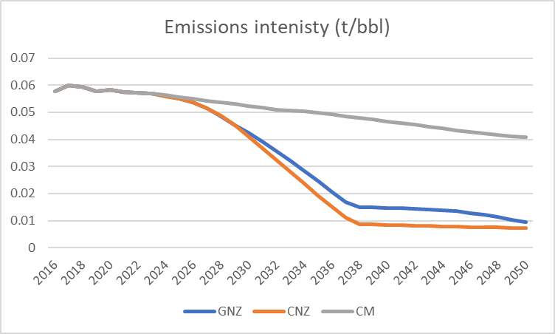
Scenario | Scenario FR | Year | Type | Type FR | Value | Unit
Global Net-zero | Carboneutralité à l’échelle mondiale | 2016 | Emissions Intensity | Intensité des émissions | 0.057690427 | Tonnes CO2e per barrel
Global Net-zero | Carboneutralité à l’échelle mondiale | 2017 | Emissions Intensity | Intensité des émissions | 0.059813679 | Tonnes CO2e per barrel
Global Net-zero | Carboneutralité à l’échelle mondiale | 2018 | Emissions Intensity | Intensité des émissions | 0.059270008 | Tonnes CO2e per barrel
Global Net-zero | Carboneutralité à l’échelle mondiale | 2019 | Emissions Intensity | Intensité des émissions | 0.057636895 | Tonnes CO2e per barrel
Global Net-zero | Carboneutralité à l’échelle mondiale | 2020 | Emissions Intensity | Intensité des émissions | 0.058371972 | Tonnes CO2e per barrel
Global Net-zero | Carboneutralité à l’échelle mondiale | 2021 | Emissions Intensity | Intensité des émissions | 0.057543894 | Tonnes CO2e per barrel
Global Net-zero | Carboneutralité à l’échelle mondiale | 2022 | Emissions Intensity | Intensité des émissions | 0.057091226 | Tonnes CO2e per barrel
Global Net-zero | Carboneutralité à l’échelle mondiale | 2023 | Emissions Intensity | Intensité des émissions | 0.056985936 | Tonnes CO2e per barrel
Global Net-zero | Carboneutralité à l’échelle mondiale | 2024 | Emissions Intensity | Intensité des émissions | 0.05601878 | Tonnes CO2e per barrel
Global Net-zero | Carboneutralité à l’échelle mondiale | 2025 | Emissions Intensity | Intensité des émissions | 0.055146386 | Tonnes CO2e per barrel
Global Net-zero | Carboneutralité à l’échelle mondiale | 2026 | Emissions Intensity | Intensité des émissions | 0.053599744 | Tonnes CO2e per barrel
Global Net-zero | Carboneutralité à l’échelle mondiale | 2027 | Emissions Intensity | Intensité des émissions | 0.051384213 | Tonnes CO2e per barrel
Global Net-zero | Carboneutralité à l’échelle mondiale | 2028 | Emissions Intensity | Intensité des émissions | 0.048500314 | Tonnes CO2e per barrel
Global Net-zero | Carboneutralité à l’échelle mondiale | 2029 | Emissions Intensity | Intensité des émissions | 0.045305974 | Tonnes CO2e per barrel
Global Net-zero | Carboneutralité à l’échelle mondiale | 2030 | Emissions Intensity | Intensité des émissions | 0.04233928 | Tonnes CO2e per barrel
Global Net-zero | Carboneutralité à l’échelle mondiale | 2031 | Emissions Intensity | Intensité des émissions | 0.039122247 | Tonnes CO2e per barrel
Global Net-zero | Carboneutralité à l’échelle mondiale | 2032 | Emissions Intensity | Intensité des émissions | 0.035775444 | Tonnes CO2e per barrel
Global Net-zero | Carboneutralité à l’échelle mondiale | 2033 | Emissions Intensity | Intensité des émissions | 0.032134999 | Tonnes CO2e per barrel
Global Net-zero | Carboneutralité à l’échelle mondiale | 2034 | Emissions Intensity | Intensité des émissions | 0.028380182 | Tonnes CO2e per barrel
Global Net-zero | Carboneutralité à l’échelle mondiale | 2035 | Emissions Intensity | Intensité des émissions | 0.024659768 | Tonnes CO2e per barrel
Global Net-zero | Carboneutralité à l’échelle mondiale | 2036 | Emissions Intensity | Intensité des émissions | 0.020728975 | Tonnes CO2e per barrel
Global Net-zero | Carboneutralité à l’échelle mondiale | 2037 | Emissions Intensity | Intensité des émissions | 0.01679546 | Tonnes CO2e per barrel
Global Net-zero | Carboneutralité à l’échelle mondiale | 2038 | Emissions Intensity | Intensité des émissions | 0.015039659 | Tonnes CO2e per barrel
Global Net-zero | Carboneutralité à l’échelle mondiale | 2039 | Emissions Intensity | Intensité des émissions | 0.014913099 | Tonnes CO2e per barrel
Global Net-zero | Carboneutralité à l’échelle mondiale | 2040 | Emissions Intensity | Intensité des émissions | 0.014749228 | Tonnes CO2e per barrel
Global Net-zero | Carboneutralité à l’échelle mondiale | 2041 | Emissions Intensity | Intensité des émissions | 0.01453735 | Tonnes CO2e per barrel
Global Net-zero | Carboneutralité à l’échelle mondiale | 2042 | Emissions Intensity | Intensité des émissions | 0.014309399 | Tonnes CO2e per barrel
Global Net-zero | Carboneutralité à l’échelle mondiale | 2043 | Emissions Intensity | Intensité des émissions | 0.014078883 | Tonnes CO2e per barrel
Global Net-zero | Carboneutralité à l’échelle mondiale | 2044 | Emissions Intensity | Intensité des émissions | 0.01383337 | Tonnes CO2e per barrel
Global Net-zero | Carboneutralité à l’échelle mondiale | 2045 | Emissions Intensity | Intensité des émissions | 0.013606435 | Tonnes CO2e per barrel
Global Net-zero | Carboneutralité à l’échelle mondiale | 2046 | Emissions Intensity | Intensité des émissions | 0.012694391 | Tonnes CO2e per barrel
Global Net-zero | Carboneutralité à l’échelle mondiale | 2047 | Emissions Intensity | Intensité des émissions | 0.012117905 | Tonnes CO2e per barrel
Global Net-zero | Carboneutralité à l’échelle mondiale | 2048 | Emissions Intensity | Intensité des émissions | 0.011307098 | Tonnes CO2e per barrel
Global Net-zero | Carboneutralité à l’échelle mondiale | 2049 | Emissions Intensity | Intensité des émissions | 0.010293851 | Tonnes CO2e per barrel
Global Net-zero | Carboneutralité à l’échelle mondiale | 2050 | Emissions Intensity | Intensité des émissions | 0.009335027 | Tonnes CO2e per barrel
Canada Net-zero | Carboneutralité au Canada | 2016 | Emissions Intensity | Intensité des émissions | 0.057690427 | Tonnes CO2e per barrel
Canada Net-zero | Carboneutralité au Canada | 2017 | Emissions Intensity | Intensité des émissions | 0.059813679 | Tonnes CO2e per barrel
Canada Net-zero | Carboneutralité au Canada | 2018 | Emissions Intensity | Intensité des émissions | 0.059270008 | Tonnes CO2e per barrel
Canada Net-zero | Carboneutralité au Canada | 2019 | Emissions Intensity | Intensité des émissions | 0.057636895 | Tonnes CO2e per barrel
Canada Net-zero | Carboneutralité au Canada | 2020 | Emissions Intensity | Intensité des émissions | 0.058371972 | Tonnes CO2e per barrel
Canada Net-zero | Carboneutralité au Canada | 2021 | Emissions Intensity | Intensité des émissions | 0.057543894 | Tonnes CO2e per barrel
Canada Net-zero | Carboneutralité au Canada | 2022 | Emissions Intensity | Intensité des émissions | 0.057091226 | Tonnes CO2e per barrel
Canada Net-zero | Carboneutralité au Canada | 2023 | Emissions Intensity | Intensité des émissions | 0.056985936 | Tonnes CO2e per barrel
Canada Net-zero | Carboneutralité au Canada | 2024 | Emissions Intensity | Intensité des émissions | 0.055969016 | Tonnes CO2e per barrel
Canada Net-zero | Carboneutralité au Canada | 2025 | Emissions Intensity | Intensité des émissions | 0.055145068 | Tonnes CO2e per barrel
Canada Net-zero | Carboneutralité au Canada | 2026 | Emissions Intensity | Intensité des émissions | 0.053646153 | Tonnes CO2e per barrel
Canada Net-zero | Carboneutralité au Canada | 2027 | Emissions Intensity | Intensité des émissions | 0.051494255 | Tonnes CO2e per barrel
Canada Net-zero | Carboneutralité au Canada | 2028 | Emissions Intensity | Intensité des émissions | 0.048636582 | Tonnes CO2e per barrel
Canada Net-zero | Carboneutralité au Canada | 2029 | Emissions Intensity | Intensité des émissions | 0.045126528 | Tonnes CO2e per barrel
Canada Net-zero | Carboneutralité au Canada | 2030 | Emissions Intensity | Intensité des émissions | 0.041164594 | Tonnes CO2e per barrel
Canada Net-zero | Carboneutralité au Canada | 2031 | Emissions Intensity | Intensité des émissions | 0.036845264 | Tonnes CO2e per barrel
Canada Net-zero | Carboneutralité au Canada | 2032 | Emissions Intensity | Intensité des émissions | 0.032393971 | Tonnes CO2e per barrel
Canada Net-zero | Carboneutralité au Canada | 2033 | Emissions Intensity | Intensité des émissions | 0.027978441 | Tonnes CO2e per barrel
Canada Net-zero | Carboneutralité au Canada | 2034 | Emissions Intensity | Intensité des émissions | 0.023621589 | Tonnes CO2e per barrel
Canada Net-zero | Carboneutralité au Canada | 2035 | Emissions Intensity | Intensité des émissions | 0.019316996 | Tonnes CO2e per barrel
Canada Net-zero | Carboneutralité au Canada | 2036 | Emissions Intensity | Intensité des émissions | 0.015114578 | Tonnes CO2e per barrel
Canada Net-zero | Carboneutralité au Canada | 2037 | Emissions Intensity | Intensité des émissions | 0.011017144 | Tonnes CO2e per barrel
Canada Net-zero | Carboneutralité au Canada | 2038 | Emissions Intensity | Intensité des émissions | 0.008688617 | Tonnes CO2e per barrel
Canada Net-zero | Carboneutralité au Canada | 2039 | Emissions Intensity | Intensité des émissions | 0.00854209 | Tonnes CO2e per barrel
Canada Net-zero | Carboneutralité au Canada | 2040 | Emissions Intensity | Intensité des émissions | 0.008393738 | Tonnes CO2e per barrel
Canada Net-zero | Carboneutralité au Canada | 2041 | Emissions Intensity | Intensité des émissions | 0.008241467 | Tonnes CO2e per barrel
Canada Net-zero | Carboneutralité au Canada | 2042 | Emissions Intensity | Intensité des émissions | 0.008086273 | Tonnes CO2e per barrel
Canada Net-zero | Carboneutralité au Canada | 2043 | Emissions Intensity | Intensité des émissions | 0.007981905 | Tonnes CO2e per barrel
Canada Net-zero | Carboneutralité au Canada | 2044 | Emissions Intensity | Intensité des émissions | 0.007877466 | Tonnes CO2e per barrel
Canada Net-zero | Carboneutralité au Canada | 2045 | Emissions Intensity | Intensité des émissions | 0.007771107 | Tonnes CO2e per barrel
Canada Net-zero | Carboneutralité au Canada | 2046 | Emissions Intensity | Intensité des émissions | 0.007665964 | Tonnes CO2e per barrel
Canada Net-zero | Carboneutralité au Canada | 2047 | Emissions Intensity | Intensité des émissions | 0.007560706 | Tonnes CO2e per barrel
Canada Net-zero | Carboneutralité au Canada | 2048 | Emissions Intensity | Intensité des émissions | 0.007455244 | Tonnes CO2e per barrel
Canada Net-zero | Carboneutralité au Canada | 2049 | Emissions Intensity | Intensité des émissions | 0.007350648 | Tonnes CO2e per barrel
Canada Net-zero | Carboneutralité au Canada | 2050 | Emissions Intensity | Intensité des émissions | 0.00724572 | Tonnes CO2e per barrel
Current Measures | Mesures actuelles | 2016 | Emissions Intensity | Intensité des émissions | 0.057690427 | Tonnes CO2e per barrel
Current Measures | Mesures actuelles | 2017 | Emissions Intensity | Intensité des émissions | 0.059813679 | Tonnes CO2e per barrel
Current Measures | Mesures actuelles | 2018 | Emissions Intensity | Intensité des émissions | 0.059270008 | Tonnes CO2e per barrel
Current Measures | Mesures actuelles | 2019 | Emissions Intensity | Intensité des émissions | 0.057636895 | Tonnes CO2e per barrel
Current Measures | Mesures actuelles | 2020 | Emissions Intensity | Intensité des émissions | 0.058371973 | Tonnes CO2e per barrel
Current Measures | Mesures actuelles | 2021 | Emissions Intensity | Intensité des émissions | 0.057543894 | Tonnes CO2e per barrel
Current Measures | Mesures actuelles | 2022 | Emissions Intensity | Intensité des émissions | 0.057091226 | Tonnes CO2e per barrel
Current Measures | Mesures actuelles | 2023 | Emissions Intensity | Intensité des émissions | 0.057013965 | Tonnes CO2e per barrel
Current Measures | Mesures actuelles | 2024 | Emissions Intensity | Intensité des émissions | 0.05627283 | Tonnes CO2e per barrel
Current Measures | Mesures actuelles | 2025 | Emissions Intensity | Intensité des émissions | 0.055656627 | Tonnes CO2e per barrel
Current Measures | Mesures actuelles | 2026 | Emissions Intensity | Intensité des émissions | 0.054964209 | Tonnes CO2e per barrel
Current Measures | Mesures actuelles | 2027 | Emissions Intensity | Intensité des émissions | 0.054297501 | Tonnes CO2e per barrel
Current Measures | Mesures actuelles | 2028 | Emissions Intensity | Intensité des émissions | 0.053655288 | Tonnes CO2e per barrel
Current Measures | Mesures actuelles | 2029 | Emissions Intensity | Intensité des émissions | 0.0530487 | Tonnes CO2e per barrel
Current Measures | Mesures actuelles | 2030 | Emissions Intensity | Intensité des émissions | 0.052313718 | Tonnes CO2e per barrel
Current Measures | Mesures actuelles | 2031 | Emissions Intensity | Intensité des émissions | 0.051634808 | Tonnes CO2e per barrel
Current Measures | Mesures actuelles | 2032 | Emissions Intensity | Intensité des émissions | 0.050917564 | Tonnes CO2e per barrel
Current Measures | Mesures actuelles | 2033 | Emissions Intensity | Intensité des émissions | 0.05070288 | Tonnes CO2e per barrel
Current Measures | Mesures actuelles | 2034 | Emissions Intensity | Intensité des émissions | 0.050360587 | Tonnes CO2e per barrel
Current Measures | Mesures actuelles | 2035 | Emissions Intensity | Intensité des émissions | 0.049819583 | Tonnes CO2e per barrel
Current Measures | Mesures actuelles | 2036 | Emissions Intensity | Intensité des émissions | 0.049168199 | Tonnes CO2e per barrel
Current Measures | Mesures actuelles | 2037 | Emissions Intensity | Intensité des émissions | 0.048523842 | Tonnes CO2e per barrel
Current Measures | Mesures actuelles | 2038 | Emissions Intensity | Intensité des émissions | 0.047876812 | Tonnes CO2e per barrel
Current Measures | Mesures actuelles | 2039 | Emissions Intensity | Intensité des émissions | 0.047261914 | Tonnes CO2e per barrel
Current Measures | Mesures actuelles | 2040 | Emissions Intensity | Intensité des émissions | 0.046655272 | Tonnes CO2e per barrel
Current Measures | Mesures actuelles | 2041 | Emissions Intensity | Intensité des émissions | 0.046009531 | Tonnes CO2e per barrel
Current Measures | Mesures actuelles | 2042 | Emissions Intensity | Intensité des émissions | 0.045388244 | Tonnes CO2e per barrel
Current Measures | Mesures actuelles | 2043 | Emissions Intensity | Intensité des émissions | 0.04475591 | Tonnes CO2e per barrel
Current Measures | Mesures actuelles | 2044 | Emissions Intensity | Intensité des émissions | 0.044078785 | Tonnes CO2e per barrel
Current Measures | Mesures actuelles | 2045 | Emissions Intensity | Intensité des émissions | 0.043408988 | Tonnes CO2e per barrel
Current Measures | Mesures actuelles | 2046 | Emissions Intensity | Intensité des émissions | 0.042807663 | Tonnes CO2e per barrel
Current Measures | Mesures actuelles | 2047 | Emissions Intensity | Intensité des émissions | 0.042222044 | Tonnes CO2e per barrel
Current Measures | Mesures actuelles | 2048 | Emissions Intensity | Intensité des émissions | 0.041675396 | Tonnes CO2e per barrel
Current Measures | Mesures actuelles | 2049 | Emissions Intensity | Intensité des émissions | 0.0411875 | Tonnes CO2e per barrel
Current Measures | Mesures actuelles | 2050 | Emissions Intensity | Intensité des émissions | 0.040706129 | Tonnes CO2e per barrel

Oil Sands Prod and Emi Int
Scenario | Scenario FR | Year | Type | Type FR | Value | Unit
Global Net-zero | Carboneutralité à l’échelle mondiale | 2016 | Production | Production | 100 | Index (2016 = 100) | Production
Global Net-zero | Carboneutralité à l’échelle mondiale | 2017 | Production | Production | 110.9368995 | Index (2016 = 100)
Global Net-zero | Carboneutralité à l’échelle mondiale | 2018 | Production | Production | 119.6939929 | Index (2016 = 100)
Global Net-zero | Carboneutralité à l’échelle mondiale | 2019 | Production | Production | 121.8301791 | Index (2016 = 100)
Global Net-zero | Carboneutralité à l’échelle mondiale | 2020 | Production | Production | 117.3161472 | Index (2016 = 100)
Global Net-zero | Carboneutralité à l’échelle mondiale | 2021 | Production | Production | 127.7598191 | Index (2016 = 100)
Global Net-zero | Carboneutralité à l’échelle mondiale | 2022 | Production | Production | 129.3747177 | Index (2016 = 100)
Global Net-zero | Carboneutralité à l’échelle mondiale | 2023 | Production | Production | 133.1321044 | Index (2016 = 100)
Global Net-zero | Carboneutralité à l’échelle mondiale | 2024 | Production | Production | 134.3353659 | Index (2016 = 100)
Global Net-zero | Carboneutralité à l’échelle mondiale | 2025 | Production | Production | 135.1452425 | Index (2016 = 100)
Global Net-zero | Carboneutralité à l’échelle mondiale | 2026 | Production | Production | 136.1518978 | Index (2016 = 100)
Global Net-zero | Carboneutralité à l’échelle mondiale | 2027 | Production | Production | 137.3553315 | Index (2016 = 100)
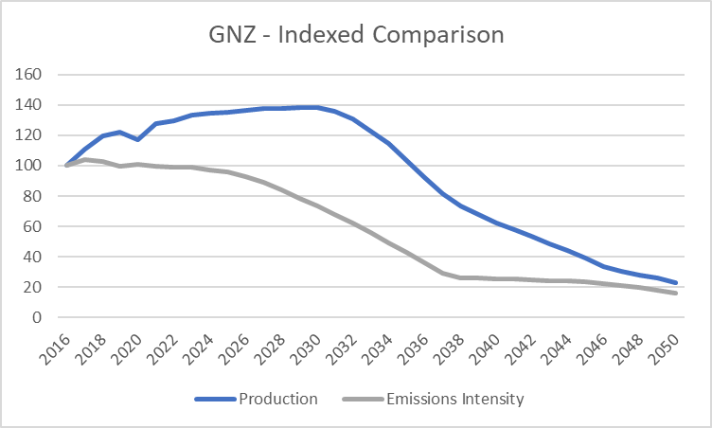
Global Net-zero | Carboneutralité à l’échelle mondiale | 2028 | Production | Production | 137.4149019 | Index (2016 = 100)
Global Net-zero | Carboneutralité à l’échelle mondiale | 2029 | Production | Production | 138.064693 | Index (2016 = 100)
Global Net-zero | Carboneutralité à l’échelle mondiale | 2030 | Production | Production | 138.0202165 | Index (2016 = 100)
Global Net-zero | Carboneutralité à l’échelle mondiale | 2031 | Production | Production | 135.5585155 | Index (2016 = 100)
Global Net-zero | Carboneutralité à l’échelle mondiale | 2032 | Production | Production | 130.9819081 | Index (2016 = 100)
Global Net-zero | Carboneutralité à l’échelle mondiale | 2033 | Production | Production | 122.6608426 | Index (2016 = 100)
Global Net-zero | Carboneutralité à l’échelle mondiale | 2034 | Production | Production | 114.3398128 | Index (2016 = 100)
Global Net-zero | Carboneutralité à l’échelle mondiale | 2035 | Production | Production | 103.451827 | Index (2016 = 100)
Global Net-zero | Carboneutralité à l’échelle mondiale | 2036 | Production | Production | 92.06182634 | Index (2016 = 100)
Global Net-zero | Carboneutralité à l’échelle mondiale | 2037 | Production | Production | 81.74783957 | Index (2016 = 100)
Global Net-zero | Carboneutralité à l’échelle mondiale | 2038 | Production | Production | 73.19896832 | Index (2016 = 100)
Global Net-zero | Carboneutralité à l’échelle mondiale | 2039 | Production | Production | 67.56118099 | Index (2016 = 100)
Global Net-zero | Carboneutralité à l’échelle mondiale | 2040 | Production | Production | 62.3966027 | Index (2016 = 100)
Global Net-zero | Carboneutralité à l’échelle mondiale | 2041 | Production | Production | 57.78272897 | Index (2016 = 100)
Global Net-zero | Carboneutralité à l’échelle mondiale | 2042 | Production | Production | 53.24385545 | Index (2016 = 100)
Global Net-zero | Carboneutralité à l’échelle mondiale | 2043 | Production | Production | 48.62333971 | Index (2016 = 100)
Global Net-zero | Carboneutralité à l’échelle mondiale | 2044 | Production | Production | 44.00282793 | Index (2016 = 100)
Global Net-zero | Carboneutralité à l’échelle mondiale | 2045 | Production | Production | 39.29376273 | Index (2016 = 100)
Global Net-zero | Carboneutralité à l’échelle mondiale | 2046 | Production | Production | 33.34963024 | Index (2016 = 100)
Global Net-zero | Carboneutralité à l’échelle mondiale | 2047 | Production | Production | 30.11224067 | Index (2016 = 100)
Global Net-zero | Carboneutralité à l’échelle mondiale | 2048 | Production | Production | 27.72289337 | Index (2016 = 100)
Global Net-zero | Carboneutralité à l’échelle mondiale | 2049 | Production | Production | 25.82442213 | Index (2016 = 100)
Global Net-zero | Carboneutralité à l’échelle mondiale | 2050 | Production | Production | 22.62437777 | Index (2016 = 100)
Global Net-zero | Carboneutralité à l’échelle mondiale | 2016 | Emissions Intensity | Intensité des émissions | 100 | Index (2016 = 100)
Global Net-zero | Carboneutralité à l’échelle mondiale | 2017 | Emissions Intensity | Intensité des émissions | 103.6804239 | Index (2016 = 100)
Global Net-zero | Carboneutralité à l’échelle mondiale | 2018 | Emissions Intensity | Intensité des émissions | 102.7380297 | Index (2016 = 100)
Global Net-zero | Carboneutralité à l’échelle mondiale | 2019 | Emissions Intensity | Intensité des émissions | 99.90720795 | Index (2016 = 100)
Global Net-zero | Carboneutralité à l’échelle mondiale | 2020 | Emissions Intensity | Intensité des émissions | 101.1813845 | Index (2016 = 100)
Global Net-zero | Carboneutralité à l’échelle mondiale | 2021 | Emissions Intensity | Intensité des émissions | 99.746002 | Index (2016 = 100)
Global Net-zero | Carboneutralité à l’échelle mondiale | 2022 | Emissions Intensity | Intensité des émissions | 98.9613521 | Index (2016 = 100)
Global Net-zero | Carboneutralité à l’échelle mondiale | 2023 | Emissions Intensity | Intensité des émissions | 98.77884334 | Index (2016 = 100)
Global Net-zero | Carboneutralité à l’échelle mondiale | 2024 | Emissions Intensity | Intensité des émissions | 97.10238535 | Index (2016 = 100)
Global Net-zero | Carboneutralité à l’échelle mondiale | 2025 | Emissions Intensity | Intensité des émissions | 95.59018517 | Index (2016 = 100)
Global Net-zero | Carboneutralité à l’échelle mondiale | 2026 | Emissions Intensity | Intensité des émissions | 92.9092525 | Index (2016 = 100)
Global Net-zero | Carboneutralité à l’échelle mondiale | 2027 | Emissions Intensity | Intensité des émissions | 89.06887286 | Index (2016 = 100)
Global Net-zero | Carboneutralité à l’échelle mondiale | 2028 | Emissions Intensity | Intensité des émissions | 84.06995125 | Index (2016 = 100)
Global Net-zero | Carboneutralité à l’échelle mondiale | 2029 | Emissions Intensity | Intensité des émissions | 78.53291592 | Index (2016 = 100)
Global Net-zero | Carboneutralité à l’échelle mondiale | 2030 | Emissions Intensity | Intensité des émissions | 73.39047789 | Index (2016 = 100)
Global Net-zero | Carboneutralité à l’échelle mondiale | 2031 | Emissions Intensity | Intensité des émissions | 67.81410645 | Index (2016 = 100)
Global Net-zero | Carboneutralité à l’échelle mondiale | 2032 | Emissions Intensity | Intensité des émissions | 62.0127911 | Index (2016 = 100)
Global Net-zero | Carboneutralité à l’échelle mondiale | 2033 | Emissions Intensity | Intensité des émissions | 55.70248188 | Index (2016 = 100)
Global Net-zero | Carboneutralité à l’échelle mondiale | 2034 | Emissions Intensity | Intensité des émissions | 49.19391917 | Index (2016 = 100)
Global Net-zero | Carboneutralité à l’échelle mondiale | 2035 | Emissions Intensity | Intensité des émissions | 42.74499226 | Index (2016 = 100)
Global Net-zero | Carboneutralité à l’échelle mondiale | 2036 | Emissions Intensity | Intensité des émissions | 35.93139515 | Index (2016 = 100)
Global Net-zero | Carboneutralité à l’échelle mondiale | 2037 | Emissions Intensity | Intensité des émissions | 29.11307925 | Index (2016 = 100)
Global Net-zero | Carboneutralité à l’échelle mondiale | 2038 | Emissions Intensity | Intensité des émissions | 26.06959178 | Index (2016 = 100)
Global Net-zero | Carboneutralité à l’échelle mondiale | 2039 | Emissions Intensity | Intensité des émissions | 25.85021476 | Index (2016 = 100)
Global Net-zero | Carboneutralité à l’échelle mondiale | 2040 | Emissions Intensity | Intensité des émissions | 25.5661618 | Index (2016 = 100)
Global Net-zero | Carboneutralité à l’échelle mondiale | 2041 | Emissions Intensity | Intensité des émissions | 25.19889409 | Index (2016 = 100)
Global Net-zero | Carboneutralité à l’échelle mondiale | 2042 | Emissions Intensity | Intensité des émissions | 24.80376666 | Index (2016 = 100)
Global Net-zero | Carboneutralité à l’échelle mondiale | 2043 | Emissions Intensity | Intensité des émissions | 24.4041927 | Index (2016 = 100)
Global Net-zero | Carboneutralité à l’échelle mondiale | 2044 | Emissions Intensity | Intensité des émissions | 23.97862284 | Index (2016 = 100)
Global Net-zero | Carboneutralité à l’échelle mondiale | 2045 | Emissions Intensity | Intensité des émissions | 23.585257 | Index (2016 = 100)
Global Net-zero | Carboneutralité à l’échelle mondiale | 2046 | Emissions Intensity | Intensité des émissions | 22.00432775 | Index (2016 = 100)
Global Net-zero | Carboneutralité à l’échelle mondiale | 2047 | Emissions Intensity | Intensité des émissions | 21.00505349 | Index (2016 = 100)
Global Net-zero | Carboneutralité à l’échelle mondiale | 2048 | Emissions Intensity | Intensité des émissions | 19.59960956 | Index (2016 = 100)
Global Net-zero | Carboneutralité à l’échelle mondiale | 2049 | Emissions Intensity | Intensité des émissions | 17.84325734 | Index (2016 = 100)
Global Net-zero | Carboneutralité à l’échelle mondiale | 2050 | Emissions Intensity | Intensité des émissions | 16.18124086 | Index (2016 = 100)
Canada Net-zero | Carboneutralité au Canada | 2016 | Production | Production | 100 | Index (2016 = 100)
Canada Net-zero | Carboneutralité au Canada | 2017 | Production | Production | 110.9368995 | Index (2016 = 100)
Canada Net-zero | Carboneutralité au Canada | 2018 | Production | Production | 119.6939929 | Index (2016 = 100)
Canada Net-zero | Carboneutralité au Canada | 2019 | Production | Production | 121.8301791 | Index (2016 = 100)
Canada Net-zero | Carboneutralité au Canada | 2020 | Production | Production | 117.3161472 | Index (2016 = 100)
Canada Net-zero | Carboneutralité au Canada | 2021 | Production | Production | 127.7598191 | Index (2016 = 100)
Canada Net-zero | Carboneutralité au Canada | 2022 | Production | Production | 129.3747177 | Index (2016 = 100)
Canada Net-zero | Carboneutralité au Canada | 2023 | Production | Production | 133.1321044 | Index (2016 = 100)
Canada Net-zero | Carboneutralité au Canada | 2024 | Production | Production | 135.0820291 | Index (2016 = 100)
Canada Net-zero | Carboneutralité au Canada | 2025 | Production | Production | 136.0484054 | Index (2016 = 100)
Canada Net-zero | Carboneutralité au Canada | 2026 | Production | Production | 137.2115604 | Index (2016 = 100)
Canada Net-zero | Carboneutralité au Canada | 2027 | Production | Production | 140.1452632 | Index (2016 = 100)
Canada Net-zero | Carboneutralité au Canada | 2028 | Production | Production | 141.8986964 | Index (2016 = 100)
Canada Net-zero | Carboneutralité au Canada | 2029 | Production | Production | 143.2587445 | Index (2016 = 100)
Canada Net-zero | Carboneutralité au Canada | 2030 | Production | Production | 143.1366158 | Index (2016 = 100)
Canada Net-zero | Carboneutralité au Canada | 2031 | Production | Production | 142.1888608 | Index (2016 = 100)
Canada Net-zero | Carboneutralité au Canada | 2032 | Production | Production | 142.8603918 | Index (2016 = 100)
Canada Net-zero | Carboneutralité au Canada | 2033 | Production | Production | 141.829374 | Index (2016 = 100)
Canada Net-zero | Carboneutralité au Canada | 2034 | Production | Production | 140.7997737 | Index (2016 = 100)
Canada Net-zero | Carboneutralité au Canada | 2035 | Production | Production | 139.7824581 | Index (2016 = 100)
Canada Net-zero | Carboneutralité au Canada | 2036 | Production | Production | 136.3314536 | Index (2016 = 100)
Canada Net-zero | Carboneutralité au Canada | 2037 | Production | Production | 132.7638318 | Index (2016 = 100)
Canada Net-zero | Carboneutralité au Canada | 2038 | Production | Production | 128.7863533 | Index (2016 = 100)
Canada Net-zero | Carboneutralité au Canada | 2039 | Production | Production | 124.8088996 | Index (2016 = 100)
Canada Net-zero | Carboneutralité au Canada | 2040 | Production | Production | 120.8314705 | Index (2016 = 100)
Canada Net-zero | Carboneutralité au Canada | 2041 | Production | Production | 116.5730083 | Index (2016 = 100)
Canada Net-zero | Carboneutralité au Canada | 2042 | Production | Production | 112.3145616 | Index (2016 = 100)
Canada Net-zero | Carboneutralité au Canada | 2043 | Production | Production | 109.236419 | Index (2016 = 100)
Canada Net-zero | Carboneutralité au Canada | 2044 | Production | Production | 106.1582901 | Index (2016 = 100)
Canada Net-zero | Carboneutralité au Canada | 2045 | Production | Production | 103.6367454 | Index (2016 = 100)
Canada Net-zero | Carboneutralité au Canada | 2046 | Production | Production | 101.026287 | Index (2016 = 100)
Canada Net-zero | Carboneutralité au Canada | 2047 | Production | Production | 98.41584153 | Index (2016 = 100)
Canada Net-zero | Carboneutralité au Canada | 2048 | Production | Production | 95.80540892 | Index (2016 = 100)
Canada Net-zero | Carboneutralité au Canada | 2049 | Production | Production | 93.24602468 | Index (2016 = 100)
Canada Net-zero | Carboneutralité au Canada | 2050 | Production | Production | 90.68665328 | Index (2016 = 100)
Canada Net-zero | Carboneutralité au Canada | 2016 | Emissions Intensity | Intensité des émissions | 100 | Index (2016 = 100)
Canada Net-zero | Carboneutralité au Canada | 2017 | Emissions Intensity | Intensité des émissions | 103.6804239 | Index (2016 = 100)
Canada Net-zero | Carboneutralité au Canada | 2018 | Emissions Intensity | Intensité des émissions | 102.7380297 | Index (2016 = 100)
Canada Net-zero | Carboneutralité au Canada | 2019 | Emissions Intensity | Intensité des émissions | 99.90720795 | Index (2016 = 100)
Canada Net-zero | Carboneutralité au Canada | 2020 | Emissions Intensity | Intensité des émissions | 101.1813845 | Index (2016 = 100)
Canada Net-zero | Carboneutralité au Canada | 2021 | Emissions Intensity | Intensité des émissions | 99.746002 | Index (2016 = 100)
Canada Net-zero | Carboneutralité au Canada | 2022 | Emissions Intensity | Intensité des émissions | 98.9613521 | Index (2016 = 100)
Canada Net-zero | Carboneutralité au Canada | 2023 | Emissions Intensity | Intensité des émissions | 98.77884334 | Index (2016 = 100)
Canada Net-zero | Carboneutralité au Canada | 2024 | Emissions Intensity | Intensité des émissions | 97.01612343 | Index (2016 = 100)
Canada Net-zero | Carboneutralité au Canada | 2025 | Emissions Intensity | Intensité des émissions | 95.5879007 | Index (2016 = 100)
Canada Net-zero | Carboneutralité au Canada | 2026 | Emissions Intensity | Intensité des émissions | 92.98969667 | Index (2016 = 100)
Canada Net-zero | Carboneutralité au Canada | 2027 | Emissions Intensity | Intensité des émissions | 89.25961799 | Index (2016 = 100)
Canada Net-zero | Carboneutralité au Canada | 2028 | Emissions Intensity | Intensité des émissions | 84.3061573 | Index (2016 = 100)
Canada Net-zero | Carboneutralité au Canada | 2029 | Emissions Intensity | Intensité des émissions | 78.22186606 | Index (2016 = 100)
Canada Net-zero | Carboneutralité au Canada | 2030 | Emissions Intensity | Intensité des émissions | 71.35428946 | Index (2016 = 100)
Canada Net-zero | Carboneutralité au Canada | 2031 | Emissions Intensity | Intensité des émissions | 63.86720738 | Index (2016 = 100)
Canada Net-zero | Carboneutralité au Canada | 2032 | Emissions Intensity | Intensité des émissions | 56.15138051 | Index (2016 = 100)
Canada Net-zero | Carboneutralité au Canada | 2033 | Emissions Intensity | Intensité des émissions | 48.49754491 | Index (2016 = 100)
Canada Net-zero | Carboneutralité au Canada | 2034 | Emissions Intensity | Intensité des émissions | 40.94542251 | Index (2016 = 100)
...

Oil Sands Prod with CCUS
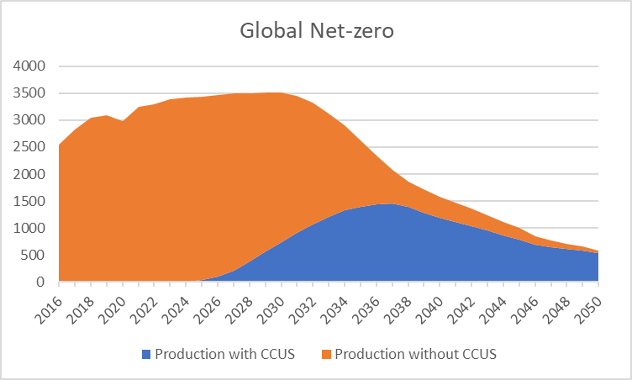
Unit | Unit FR
Thousand barrels per day (mb/d) | Milliers de barils par jour (kb/j) | Production avec CSC
Thousand barrels per day (mb/d) | Milliers de barils par jour (kb/j)
Thousand barrels per day (mb/d) | Milliers de barils par jour (kb/j)
Thousand barrels per day (mb/d) | Milliers de barils par jour (kb/j)
Thousand barrels per day (mb/d) | Milliers de barils par jour (kb/j)
Thousand barrels per day (mb/d) | Milliers de barils par jour (kb/j)
Thousand barrels per day (mb/d) | Milliers de barils par jour (kb/j)
Thousand barrels per day (mb/d) | Milliers de barils par jour (kb/j)
Thousand barrels per day (mb/d) | Milliers de barils par jour (kb/j)
Thousand barrels per day (mb/d) | Milliers de barils par jour (kb/j)
Thousand barrels per day (mb/d) | Milliers de barils par jour (kb/j)
Thousand barrels per day (mb/d) | Milliers de barils par jour (kb/j)
Thousand barrels per day (mb/d) | Milliers de barils par jour (kb/j)
Thousand barrels per day (mb/d) | Milliers de barils par jour (kb/j)
Thousand barrels per day (mb/d) | Milliers de barils par jour (kb/j)
Thousand barrels per day (mb/d) | Milliers de barils par jour (kb/j)
Thousand barrels per day (mb/d) | Milliers de barils par jour (kb/j)
Thousand barrels per day (mb/d) | Milliers de barils par jour (kb/j)
Thousand barrels per day (mb/d) | Milliers de barils par jour (kb/j)
Thousand barrels per day (mb/d) | Milliers de barils par jour (kb/j)
Thousand barrels per day (mb/d) | Milliers de barils par jour (kb/j)
Thousand barrels per day (mb/d) | Milliers de barils par jour (kb/j)
Thousand barrels per day (mb/d) | Milliers de barils par jour (kb/j)
Thousand barrels per day (mb/d) | Milliers de barils par jour (kb/j)
Thousand barrels per day (mb/d) | Milliers de barils par jour (kb/j)
Thousand barrels per day (mb/d) | Milliers de barils par jour (kb/j)
...

Oil Sands New vs Existing Prod
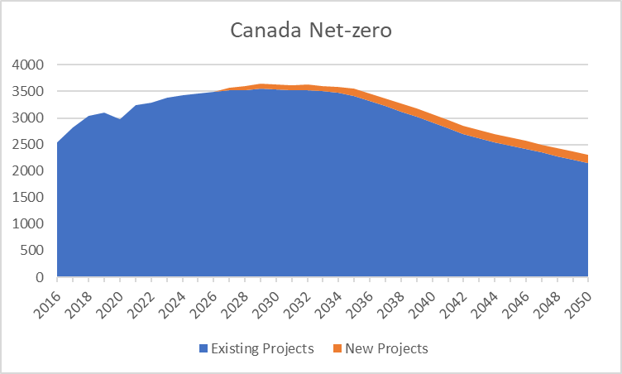
Type FR | Value | Unit
Projets actuels | 2541.67 | Thousand barrels per day (mb/d)
Projets actuels | 2819.65 | Thousand barrels per day (mb/d)
Projets actuels | 3042.22 | Thousand barrels per day (mb/d)
Projets actuels | 3096.52 | Thousand barrels per day (mb/d)
Projets actuels | 2981.79 | Thousand barrels per day (mb/d)
Projets actuels | 3247.23 | Thousand barrels per day (mb/d)
Projets actuels | 3288.28 | Thousand barrels per day (mb/d)
Projets actuels | 3383.77 | Thousand barrels per day (mb/d)
Projets actuels | 3414.36 | Thousand barrels per day (mb/d)
Projets actuels | 3434.94 | Thousand barrels per day (mb/d)
Projets actuels | 3460.53 | Thousand barrels per day (mb/d)
Projets actuels | 3491.11 | Thousand barrels per day (mb/d)
Projets actuels | 3492.63 | Thousand barrels per day (mb/d)
Projets actuels | 3509.14 | Thousand barrels per day (mb/d)
Projets actuels | 3503.14 | Thousand barrels per day (mb/d)
Projets actuels | 3380.71 | Thousand barrels per day (mb/d)
Projets actuels | 3264.39 | Thousand barrels per day (mb/d)
Projets actuels | 3049.07 | Thousand barrels per day (mb/d)
Projets actuels | 2795.82 | Thousand barrels per day (mb/d)
Projets actuels | 2512.53 | Thousand barrels per day (mb/d)
Projets actuels | 2248.39 | Thousand barrels per day (mb/d)
Projets actuels | 2032.14 | Thousand barrels per day (mb/d)
Projets actuels | 1815.08 | Thousand barrels per day (mb/d)
Projets actuels | 1633.9 | Thousand barrels per day (mb/d)
Projets actuels | 1517.07 | Thousand barrels per day (mb/d)
Projets actuels | 1399.8 | Thousand barrels per day (mb/d)
...

CCS captured from Oil Sands
...
Sector FR | Year | Value
Gaz | 2017 | 0
Gaz | 2018 | 0
Gaz | 2019 | 0
Gaz | 2020 | 0
Gaz | 2021 | 0
Gaz | 2022 | 0
Gaz | 2023 | 0
Gaz | 2024 | 0
Gaz | 2025 | 0
Gaz | 2026 | 0
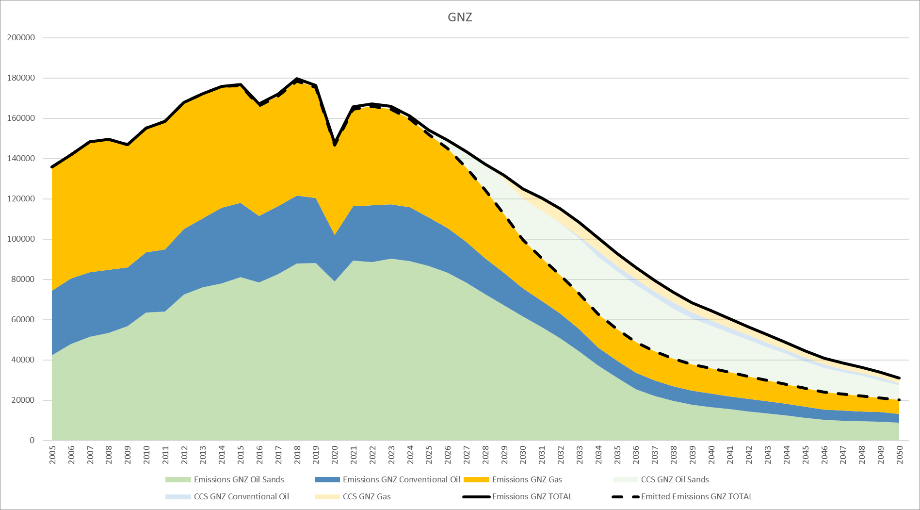
Gaz | 2027 | 51
Gaz | 2028 | 323.1
Gaz | 2029 | 1500.7
Gaz | 2030 | 3585.5
Gaz | 2031 | 5550.4
Gaz | 2032 | 6536.8
Gaz | 2033 | 7149.6
Gaz | 2034 | 7536
Gaz | 2035 | 7290.5
Gaz | 2036 | 7272.6
Gaz | 2037 | 7328.3
Gaz | 2038 | 7082.6
Gaz | 2039 | 6872.6
Gaz | 2040 | 6659.7
Gaz | 2041 | 6405.7
Gaz | 2042 | 6151.6
Gaz | 2043 | 5898.5
Gaz | 2044 | 5636.7
Gaz | 2045 | 5378
Gaz | 2046 | 5139.6
Gaz | 2047 | 4891.7
Gaz | 2048 | 4658.2
Gaz | 2049 | 4431.1
Gaz | 2050 | 4229.8
Sables Bitumineux | 2005 | 0
Sables Bitumineux | 2006 | 0
Sables Bitumineux | 2007 | 0
Sables Bitumineux | 2008 | 0
Sables Bitumineux | 2009 | 0
Sables Bitumineux | 2010 | 0
Sables Bitumineux | 2011 | 0
Sables Bitumineux | 2012 | 0
Sables Bitumineux | 2013 | 0
Sables Bitumineux | 2014 | 0
Sables Bitumineux | 2015 | 371
Sables Bitumineux | 2016 | 1108.2
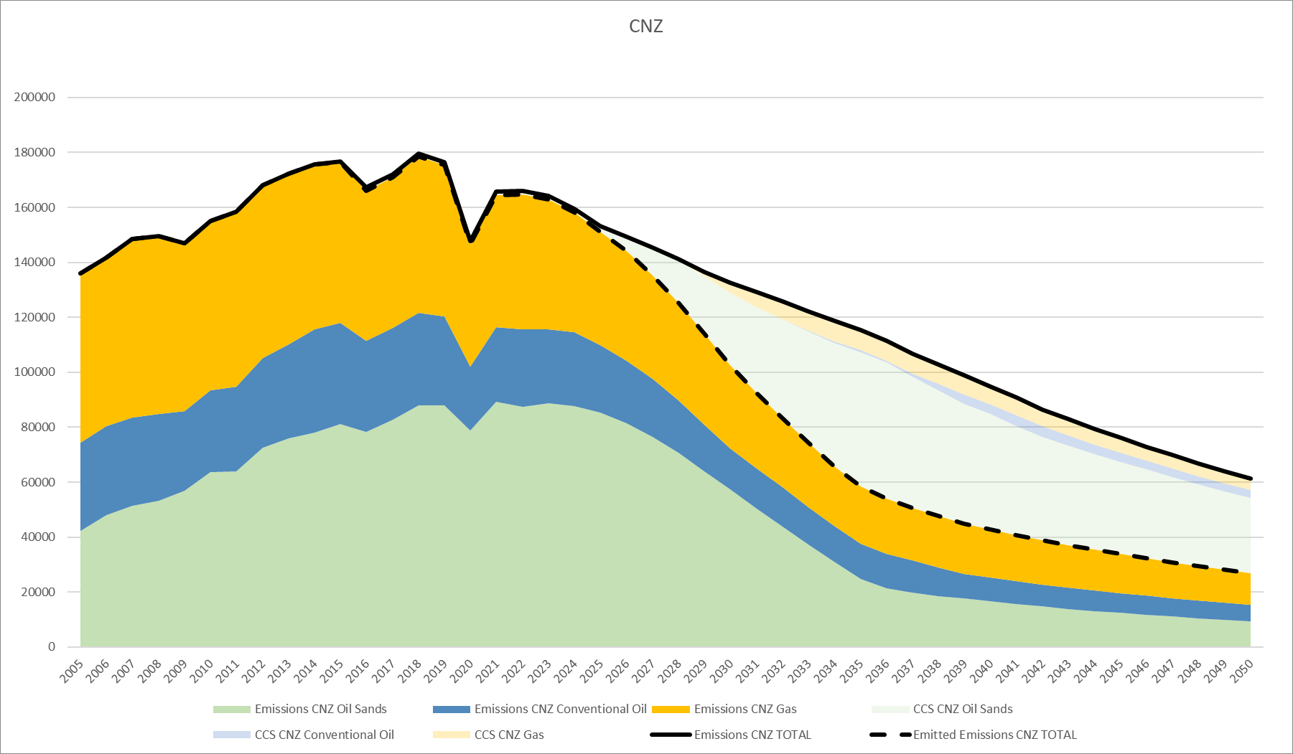
Sables Bitumineux | 2017 | 1138.5
Sables Bitumineux | 2018 | 1066.3
Sables Bitumineux | 2019 | 1128.3
Sables Bitumineux | 2020 | 940.7
Sables Bitumineux | 2021 | 1294.9
Sables Bitumineux | 2022 | 1294.9
Sables Bitumineux | 2023 | 1294.9
Sables Bitumineux | 2024 | 1401.6
Sables Bitumineux | 2025 | 2025.9
Sables Bitumineux | 2026 | 4148.5
Sables Bitumineux | 2027 | 8009.5
Sables Bitumineux | 2028 | 12733.3
Sables Bitumineux | 2029 | 17187.4
Sables Bitumineux | 2030 | 20620.6
Sables Bitumineux | 2031 | 23505.5
Sables Bitumineux | 2032 | 25890.5
Sables Bitumineux | 2033 | 27444.5
Sables Bitumineux | 2034 | 28489.3
Sables Bitumineux | 2035 | 28591.7
Sables Bitumineux | 2036 | 28646.8
Sables Bitumineux | 2037 | 27050.5
Sables Bitumineux | 2038 | 24867.3
Sables Bitumineux | 2039 | 22779.7
Sables Bitumineux | 2040 | 21210.1
Sables Bitumineux | 2041 | 19609.8
Sables Bitumineux | 2042 | 18076.1
Sables Bitumineux | 2043 | 16549.6
Sables Bitumineux | 2044 | 15032.5
Sables Bitumineux | 2045 | 13290.5
Sables Bitumineux | 2046 | 11895.1
Sables Bitumineux | 2047 | 10899.5
Sables Bitumineux | 2048 | 10052.2
Sables Bitumineux | 2049 | 8669.2
Sables Bitumineux | 2050 | 7191.8
Pétrole classique | 2005 | 0
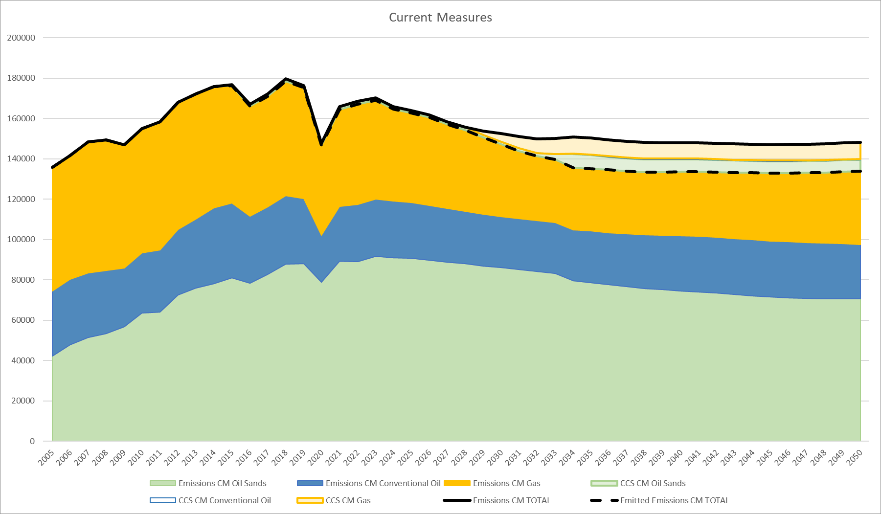
Pétrole classique | 2006 | 0
Pétrole classique | 2007 | 0
Pétrole classique | 2008 | 0
Pétrole classique | 2009 | 0
Pétrole classique | 2010 | 0
Pétrole classique | 2011 | 0
Pétrole classique | 2012 | 0
Pétrole classique | 2013 | 0
Pétrole classique | 2014 | 0
Pétrole classique | 2015 | 0
Pétrole classique | 2016 | 0
Pétrole classique | 2017 | 0
Pétrole classique | 2018 | 0
Pétrole classique | 2019 | 0
Pétrole classique | 2020 | 0
Pétrole classique | 2021 | 0
Pétrole classique | 2022 | 0
Pétrole classique | 2023 | 0
Pétrole classique | 2024 | 0
Pétrole classique | 2025 | 0
Pétrole classique | 2026 | 0
Pétrole classique | 2027 | 0
Pétrole classique | 2028 | 0
Pétrole classique | 2029 | 0
Pétrole classique | 2030 | 0
Pétrole classique | 2031 | 0
Pétrole classique | 2032 | 171.4
Pétrole classique | 2033 | 1023.6
Pétrole classique | 2034 | 2750.2
Pétrole classique | 2035 | 2748.2
Pétrole classique | 2036 | 2744.3
Pétrole classique | 2037 | 2742.9
Pétrole classique | 2038 | 3066.9
Pétrole classique | 2039 | 2907.9
Pétrole classique | 2040 | 2693.2
Pétrole classique | 2041 | 2499.4
Pétrole classique | 2042 | 2316.2
Pétrole classique | 2043 | 2138.3
Pétrole classique | 2044 | 1953
Pétrole classique | 2045 | 1799.3
Pétrole classique | 2046 | 1635.9
Pétrole classique | 2047 | 1496.3
Pétrole classique | 2048 | 1384.8
Pétrole classique | 2049 | 1276.5
Pétrole classique | 2050 | 1173.4
...

Electrcity Capacity
Fuel/Technology | Fuel/Technology FR | capacity_GW | Do we need the fuel order column
Natural Gas | Gaz naturel | 22.9816
Coal and Coke | Charbon et coke | 6.549
Oil | Pétrole | 3.66085
Solar (Utility scale) | Solaire (échelle des services publics) | 4.545936
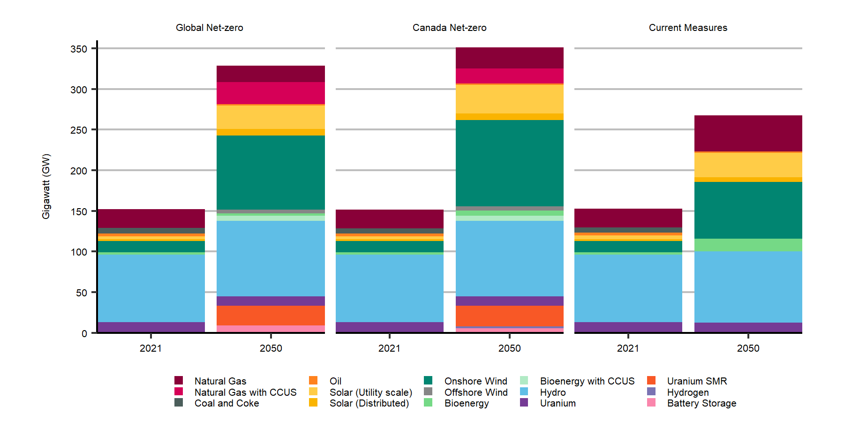
Solar (Distributed) | Solaire (distribué) | 2.4199651138
Onshore Wind | Énergie éolienne, production sur terre | 13.88131
Bioenergy | Bioénergie | 2.5431
Hydro | Hydroélectricité | 83.123
Uranium | Uranium | 13.105
Uranium SMR | PRM à l’uranium | 0
Battery Storage | Stockage dans des batteries | 0.095
Natural Gas | Gaz naturel | 22.9816
Natural Gas with CCUS | Gaz naturel avec CUSC | 0
Coal and Coke | Charbon et coke | 6.549
Oil | Pétrole | 3.66085
Solar (Utility scale) | Solaire (échelle des services publics) | 3.350936
Solar (Distributed) | Solaire (distribué) | 2.4200771248
Onshore Wind | Énergie éolienne, production sur terre | 13.88131
Offshore Wind | Énergie éolienne, production extracôtière | 0
Bioenergy | Bioénergie | 2.5431
Bioenergy with CCUS | Bioénergie avec CUSC | 0
Hydro | Hydroélectricité | 83.123
Uranium | Uranium | 13.105
Uranium SMR | PRM à l’uranium | 0
Hydrogen | Hydrogène | 0
Battery Storage | Stockage dans des batteries | 0.095
...

Electricity Generation
fuel_order | generation_TWh
9 | 9.462
9 | 20.599
10 | 0
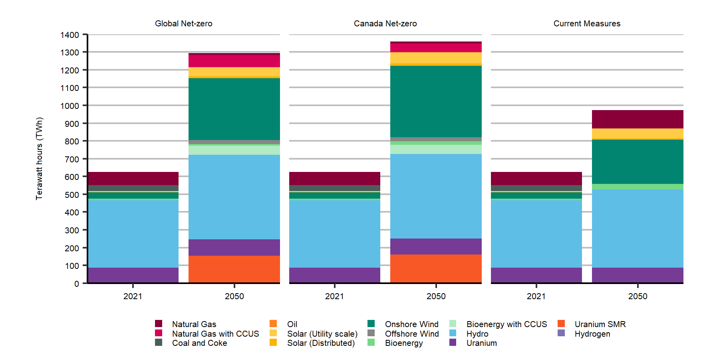
10 | 51.29
3 | 32.642
3 | 0
11 | 378.131
11 | 474.316
14 | 0
14 | 1.451
1 | 74.449
1 | 12.609
2 | 0
2 | 48.712
8 | 0
8 | 22.453
4 | 1.898
4 | 1.004
7 | 35.996
7 | 402.611
6 | 3.474
6 | 11.69
5 | 2.775
5 | 63.009
12 | 86.895
12 | 89.369
13 | 0
13 | 160.603
...

Electricity Peak demand
Scenario (FR) | Region | Region (FR) | peak_demand_ratio
Carboneutralité à l’échelle mondiale | AB | AB | 1.9259050364
Carboneutralité à l’échelle mondiale | BC | BC | 2.2187746156
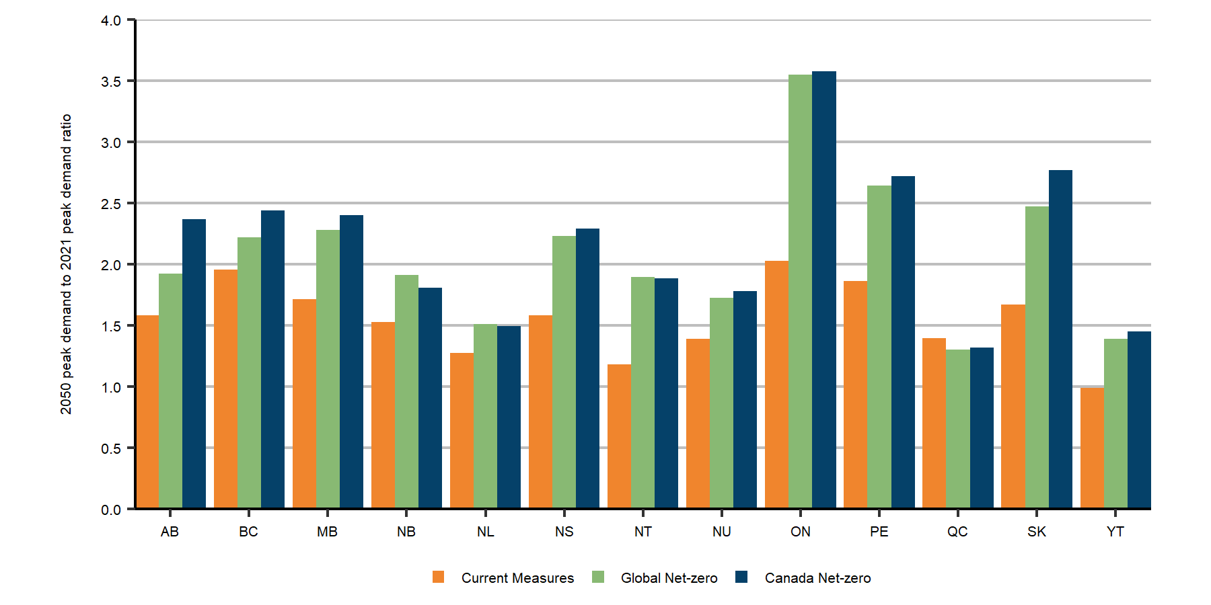
Carboneutralité à l’échelle mondiale | MB | MB | 2.2829247203
Carboneutralité à l’échelle mondiale | NB | N.-B. | 1.9131788262
Carboneutralité à l’échelle mondiale | NL | NL | 1.5135208153
Carboneutralité à l’échelle mondiale | NS | N.-É. | 2.2310482948
Carboneutralité à l’échelle mondiale | NT | NT | 1.895659764
Carboneutralité à l’échelle mondiale | NU | NU | 1.7242754612
Carboneutralité à l’échelle mondiale | ON | ON | 3.5501260142
Carboneutralité à l’échelle mondiale | PE | PE | 2.6425427131
Carboneutralité à l’échelle mondiale | QC | QC | 1.3045886272
Carboneutralité à l’échelle mondiale | SK | SK | 2.4740975573
Carboneutralité à l’échelle mondiale | YT | YU | 1.3879303446
Carboneutralité au Canada | AB | AB | 2.3706862299
Carboneutralité au Canada | BC | BC | 2.4419482911
Carboneutralité au Canada | MB | MB | 2.4027486062
Carboneutralité au Canada | NB | N.-B. | 1.8074423423
Carboneutralité au Canada | NL | NL | 1.4956270185
Carboneutralité au Canada | NS | N.-É. | 2.2894611529
Carboneutralité au Canada | NT | NT | 1.8824379435
Carboneutralité au Canada | NU | NU | 1.7789637594
Carboneutralité au Canada | ON | ON | 3.5746145471
Carboneutralité au Canada | PE | PE | 2.722642568
Carboneutralité au Canada | QC | QC | 1.3200130102
Carboneutralité au Canada | SK | SK | 2.7675362779
Carboneutralité au Canada | YT | YU | 1.4515965048
Mesures actuelles | AB | AB | 1.584513919
...

gnz renewables+elec share
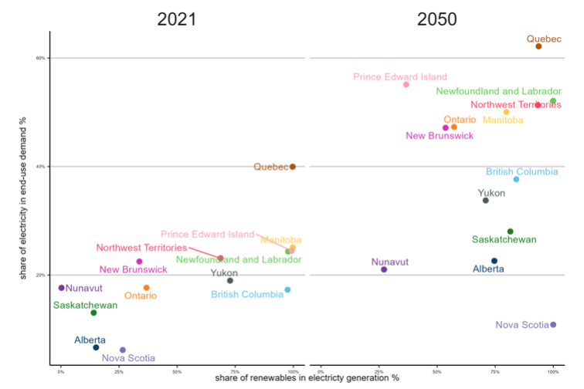
 | renewables_share | electricity_share
Alberta | 0.15089 | 0.066403
Colombie-Britannique | 0.975337 | 0.172695
Manitoba | 0.997892 | 0.251124
Nouveau-Brunswick | 0.337318 | 0.224877
Terre-Neuve-et-Labrador | 0.977764 | 0.243314
Nouvelle-Écosse | 0.265711 | 0.061663
Territoires du Nord-Ouest | 0.686727 | 0.23092
Nunavut | 0.002027 | 0.176328
Ontario | 0.367908 | 0.176503
Île-du-Prince-Édouard | 0.992502 | 0.244633
Québec | 0.996887 | 0.39965
Saskatchewan | 0.140745 | 0.130365
Yukon | 0.727792 | 0.189646
Alberta | 0.746327 | 0.22602
Colombie-Britannique | 0.840761 | 0.376519
Manitoba | 0.797992 | 0.500517
Nouveau-Brunswick | 0.536351 | 0.471388
Terre-Neuve-et-Labrador | 0.999516 | 0.52111
Nouvelle-Écosse | 0.999842 | 0.108421
Territoires du Nord-Ouest | 0.933416 | 0.513226
Nunavut | 0.2714 | 0.210127
Ontario | 0.572984 | 0.472995
Île-du-Prince-Édouard | 0.366962 | 0.551313
Québec | 0.937002 | 0.621757
Saskatchewan | 0.81503 | 0.280267
Yukon | 0.709039 | 0.337599

 |  |  | gen_dmd_df <- read_excel(here("charts","gen_vs_dmd.xlsx")) %>%
 |  |  | ggplot(aes(renewables_share, electricity_share,colour=Region,label = Region))+
 |  |  | geom_point(size = 2.5)+
...

Gas Resources and Cum Prod FLAT
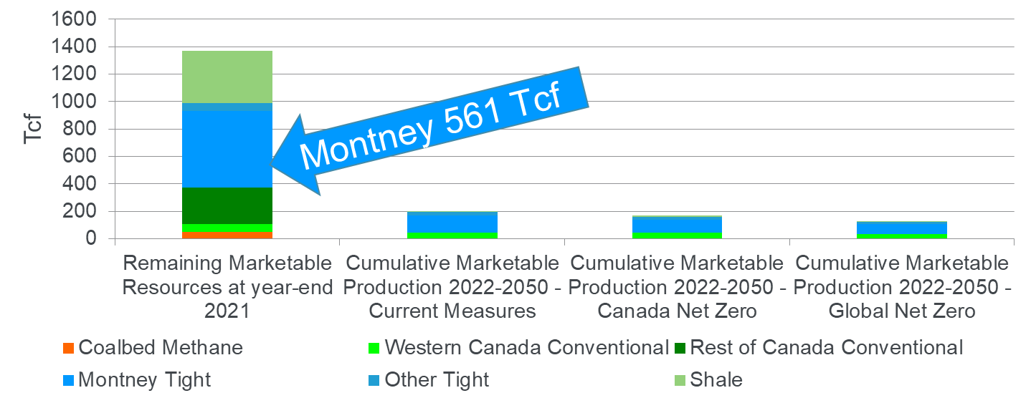
...
Variable | Variable_French | Type | Type_French | Value
Cumulative Marketable Production 2022-2050 - Global Net-zero | Production commercialisable cumulative 2020-2050, Carboneutralité à l’échelle mondiale | Other Tight | Gaz d’autres réservoirs étanches | 18.48
Cumulative Marketable Production 2022-2050 - Global Net-zero | Production commercialisable cumulative 2020-2050, Carboneutralité à l’échelle mondiale | Shale | Gaz d’autres formations schisteuses | 5.01

Gas Prices and Carbon Shar FLAT
Scenario | Scenario_french | Year | Variable | Variable_french | Value
Current Measures | Mesures actuelles | 2010 | AB Gas Price | Prix de référence en Alberta | 4.52
Current Measures | Mesures actuelles | 2011 | AB Gas Price | Prix de référence en Alberta | 4.09
Current Measures | Mesures actuelles | 2012 | AB Gas Price | Prix de référence en Alberta | 2.77
Current Measures | Mesures actuelles | 2013 | AB Gas Price | Prix de référence en Alberta | 3.64
Current Measures | Mesures actuelles | 2014 | AB Gas Price | Prix de référence en Alberta | 5.09
Current Measures | Mesures actuelles | 2015 | AB Gas Price | Prix de référence en Alberta | 3.15
Current Measures | Mesures actuelles | 2016 | AB Gas Price | Prix de référence en Alberta | 2.52
Current Measures | Mesures actuelles | 2017 | AB Gas Price | Prix de référence en Alberta | 2.52
Current Measures | Mesures actuelles | 2018 | AB Gas Price | Prix de référence en Alberta | 1.74
Current Measures | Mesures actuelles | 2019 | AB Gas Price | Prix de référence en Alberta | 1.82
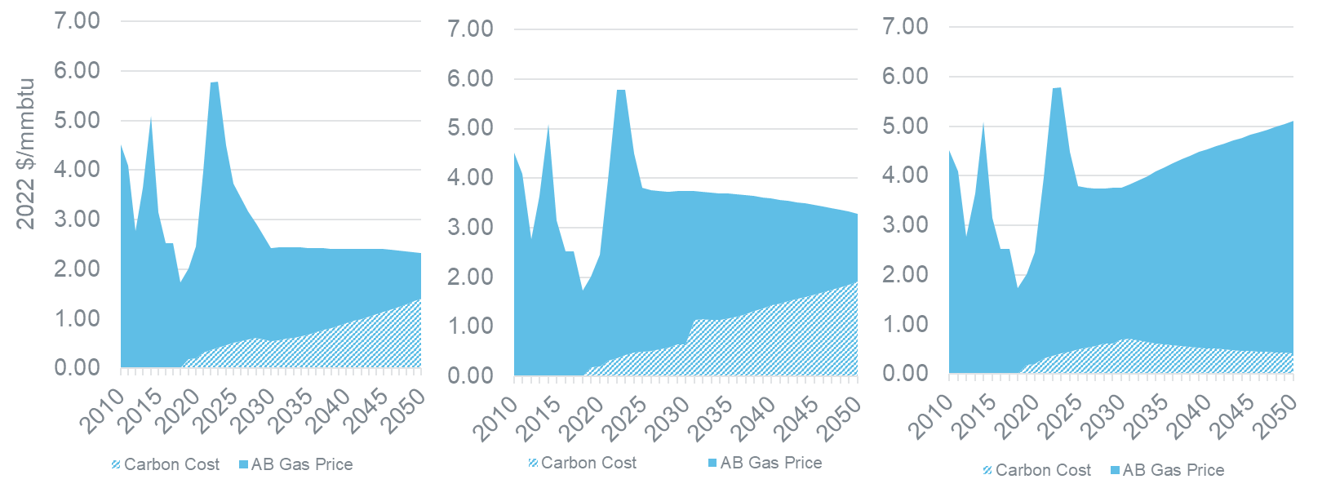
Current Measures | Mesures actuelles | 2020 | AB Gas Price | Prix de référence en Alberta | 2.26
Current Measures | Mesures actuelles | 2021 | AB Gas Price | Prix de référence en Alberta | 3.66
Current Measures | Mesures actuelles | 2022 | AB Gas Price | Prix de référence en Alberta | 5.41
Current Measures | Mesures actuelles | 2023 | AB Gas Price | Prix de référence en Alberta | 5.38
Current Measures | Mesures actuelles | 2024 | AB Gas Price | Prix de référence en Alberta | 4.03
Current Measures | Mesures actuelles | 2025 | AB Gas Price | Prix de référence en Alberta | 3.29
Current Measures | Mesures actuelles | 2026 | AB Gas Price | Prix de référence en Alberta | 3.22
Current Measures | Mesures actuelles | 2027 | AB Gas Price | Prix de référence en Alberta | 3.17
Current Measures | Mesures actuelles | 2028 | AB Gas Price | Prix de référence en Alberta | 3.13
Current Measures | Mesures actuelles | 2029 | AB Gas Price | Prix de référence en Alberta | 3.13
Current Measures | Mesures actuelles | 2030 | AB Gas Price | Prix de référence en Alberta | 3.07
Current Measures | Mesures actuelles | 2031 | AB Gas Price | Prix de référence en Alberta | 3.12
Current Measures | Mesures actuelles | 2032 | AB Gas Price | Prix de référence en Alberta | 3.23
Current Measures | Mesures actuelles | 2033 | AB Gas Price | Prix de référence en Alberta | 3.35
Current Measures | Mesures actuelles | 2034 | AB Gas Price | Prix de référence en Alberta | 3.47
Current Measures | Mesures actuelles | 2035 | AB Gas Price | Prix de référence en Alberta | 3.57
Current Measures | Mesures actuelles | 2036 | AB Gas Price | Prix de référence en Alberta | 3.68
Current Measures | Mesures actuelles | 2037 | AB Gas Price | Prix de référence en Alberta | 3.78
Current Measures | Mesures actuelles | 2038 | AB Gas Price | Prix de référence en Alberta | 3.86
Current Measures | Mesures actuelles | 2039 | AB Gas Price | Prix de référence en Alberta | 3.94
Current Measures | Mesures actuelles | 2040 | AB Gas Price | Prix de référence en Alberta | 4.01
Current Measures | Mesures actuelles | 2041 | AB Gas Price | Prix de référence en Alberta | 4.08
Current Measures | Mesures actuelles | 2042 | AB Gas Price | Prix de référence en Alberta | 4.15
Current Measures | Mesures actuelles | 2043 | AB Gas Price | Prix de référence en Alberta | 4.22
Current Measures | Mesures actuelles | 2044 | AB Gas Price | Prix de référence en Alberta | 4.29
Current Measures | Mesures actuelles | 2045 | AB Gas Price | Prix de référence en Alberta | 4.36
Current Measures | Mesures actuelles | 2046 | AB Gas Price | Prix de référence en Alberta | 4.42
Current Measures | Mesures actuelles | 2047 | AB Gas Price | Prix de référence en Alberta | 4.49
Current Measures | Mesures actuelles | 2048 | AB Gas Price | Prix de référence en Alberta | 4.55
Current Measures | Mesures actuelles | 2049 | AB Gas Price | Prix de référence en Alberta | 4.62
...

Gas Net Exports All FLAT
Scenario | Scenario_french | Year | Variable | Variable_french | Value
Current Measures | Mesures actuelles | 2010 | Production | Production | 14.59
Current Measures | Mesures actuelles | 2020 | Production | Production | 15.44
Current Measures | Mesures actuelles | 2030 | Production | Production | 17.70
Current Measures | Mesures actuelles | 2040 | Production | Production | 18.75
Current Measures | Mesures actuelles | 2050 | Production | Production | 21.46
Canada Net-zero | Carboneutralité au Canada | 2010 | Production | Production | 14.59
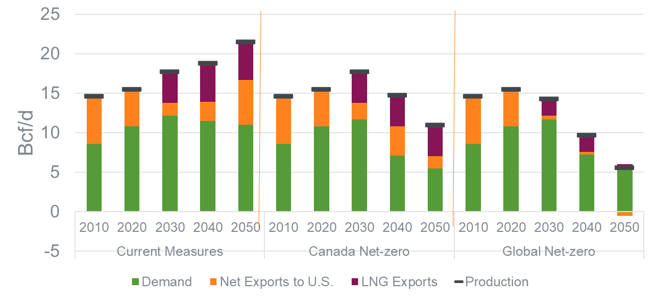
Canada Net-zero | Carboneutralité au Canada | 2020 | Production | Production | 15.44
Canada Net-zero | Carboneutralité au Canada | 2030 | Production | Production | 17.68
Canada Net-zero | Carboneutralité au Canada | 2040 | Production | Production | 14.73
Canada Net-zero | Carboneutralité au Canada | 2050 | Production | Production | 10.97
Global Net-zero | Carboneutralité à l’échelle mondiale | 2010 | Production | Production | 14.59
Global Net-zero | Carboneutralité à l’échelle mondiale | 2020 | Production | Production | 15.44
Global Net-zero | Carboneutralité à l’échelle mondiale | 2030 | Production | Production | 14.25
Global Net-zero | Carboneutralité à l’échelle mondiale | 2040 | Production | Production | 9.70
Global Net-zero | Carboneutralité à l’échelle mondiale | 2050 | Production | Production | 5.52
Current Measures | Mesures actuelles | 2010 | Marketable Demand | Demande | 8.59
Current Measures | Mesures actuelles | 2020 | Marketable Demand | Demande | 10.83
Current Measures | Mesures actuelles | 2030 | Marketable Demand | Demande | 12.17
Current Measures | Mesures actuelles | 2040 | Marketable Demand | Demande | 11.49
Current Measures | Mesures actuelles | 2050 | Marketable Demand | Demande | 11.04
Canada Net-zero | Carboneutralité au Canada | 2010 | Marketable Demand | Demande | 8.59
Canada Net-zero | Carboneutralité au Canada | 2020 | Marketable Demand | Demande | 10.83
Canada Net-zero | Carboneutralité au Canada | 2030 | Marketable Demand | Demande | 11.70
Canada Net-zero | Carboneutralité au Canada | 2040 | Marketable Demand | Demande | 7.12
Canada Net-zero | Carboneutralité au Canada | 2050 | Marketable Demand | Demande | 5.47
Global Net-zero | Carboneutralité à l’échelle mondiale | 2010 | Marketable Demand | Demande | 8.59
Global Net-zero | Carboneutralité à l’échelle mondiale | 2020 | Marketable Demand | Demande | 10.83
Global Net-zero | Carboneutralité à l’échelle mondiale | 2030 | Marketable Demand | Demande | 11.67
Global Net-zero | Carboneutralité à l’échelle mondiale | 2040 | Marketable Demand | Demande | 7.25
Global Net-zero | Carboneutralité à l’échelle mondiale | 2050 | Marketable Demand | Demande | 5.78
Current Measures | Mesures actuelles | 2010 | Net Exports to U.S. | Exportations nettes vers les États-Unis | 6.00
Current Measures | Mesures actuelles | 2020 | Net Exports to U.S. | Exportations nettes vers les États-Unis | 4.61
Current Measures | Mesures actuelles | 2030 | Net Exports to U.S. | Exportations nettes vers les États-Unis | 1.63
Current Measures | Mesures actuelles | 2040 | Net Exports to U.S. | Exportations nettes vers les États-Unis | 2.45
Current Measures | Mesures actuelles | 2050 | Net Exports to U.S. | Exportations nettes vers les États-Unis | 5.61
...

Ethane FLAT
Scenario_french | Year | Variable | Varialbe_french | Value
Mesures actuelles | 2010 | Production | Production | 236
Mesures actuelles | 2011 | Production | Production | 241
Mesures actuelles | 2012 | Production | Production | 231
Mesures actuelles | 2013 | Production | Production | 244
Mesures actuelles | 2014 | Production | Production | 217
Mesures actuelles | 2015 | Production | Production | 223
Mesures actuelles | 2016 | Production | Production | 241
Mesures actuelles | 2017 | Production | Production | 222
Mesures actuelles | 2018 | Production | Production | 226
Mesures actuelles | 2019 | Production | Production | 231
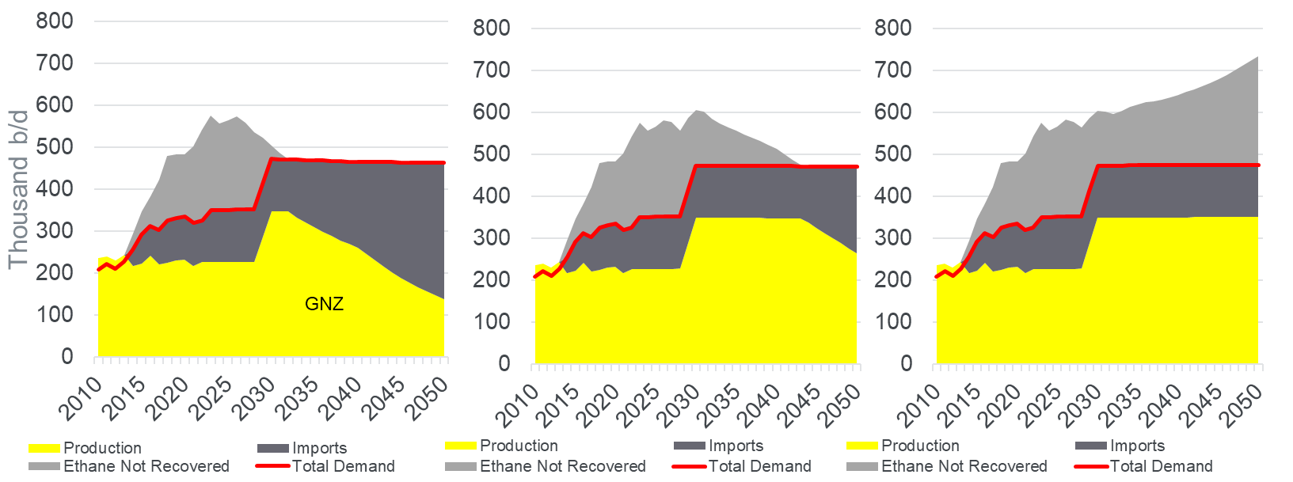
Mesures actuelles | 2020 | Production | Production | 233
Mesures actuelles | 2021 | Production | Production | 218
Mesures actuelles | 2022 | Production | Production | 226
Mesures actuelles | 2023 | Production | Production | 227
Mesures actuelles | 2024 | Production | Production | 227
Mesures actuelles | 2025 | Production | Production | 227
Mesures actuelles | 2026 | Production | Production | 228
Mesures actuelles | 2027 | Production | Production | 228
Mesures actuelles | 2028 | Production | Production | 228
Mesures actuelles | 2029 | Production | Production | 289
Mesures actuelles | 2030 | Production | Production | 349
Mesures actuelles | 2031 | Production | Production | 349
Mesures actuelles | 2032 | Production | Production | 349
Mesures actuelles | 2033 | Production | Production | 350
Mesures actuelles | 2034 | Production | Production | 350
Mesures actuelles | 2035 | Production | Production | 350
Mesures actuelles | 2036 | Production | Production | 350
Mesures actuelles | 2037 | Production | Production | 350
Mesures actuelles | 2038 | Production | Production | 350
Mesures actuelles | 2039 | Production | Production | 350
Mesures actuelles | 2040 | Production | Production | 350
Mesures actuelles | 2041 | Production | Production | 351
Mesures actuelles | 2042 | Production | Production | 351
Mesures actuelles | 2043 | Production | Production | 351
Mesures actuelles | 2044 | Production | Production | 351
Mesures actuelles | 2045 | Production | Production | 351
Mesures actuelles | 2046 | Production | Production | 351
Mesures actuelles | 2047 | Production | Production | 351
Mesures actuelles | 2048 | Production | Production | 351
Mesures actuelles | 2049 | Production | Production | 351
Mesures actuelles | 2050 | Production | Production | 351
...

Propane FLAT
Scenario | Scenario_french | Year | Variable | Variable_french | Value
Global Net-zero | Carboneutralité à l’échelle mondiale | 2010 | AB Petrochemical Demand | Demande du secteur pétrochimique de l’Alberta | 2
Global Net-zero | Carboneutralité à l’échelle mondiale | 2011 | AB Petrochemical Demand | Demande du secteur pétrochimique de l’Alberta | 2
Global Net-zero | Carboneutralité à l’échelle mondiale | 2012 | AB Petrochemical Demand | Demande du secteur pétrochimique de l’Alberta | 2
Global Net-zero | Carboneutralité à l’échelle mondiale | 2013 | AB Petrochemical Demand | Demande du secteur pétrochimique de l’Alberta | 0
Global Net-zero | Carboneutralité à l’échelle mondiale | 2014 | AB Petrochemical Demand | Demande du secteur pétrochimique de l’Alberta | 0
Global Net-zero | Carboneutralité à l’échelle mondiale | 2015 | AB Petrochemical Demand | Demande du secteur pétrochimique de l’Alberta | 0
Global Net-zero | Carboneutralité à l’échelle mondiale | 2016 | AB Petrochemical Demand | Demande du secteur pétrochimique de l’Alberta | 0
Global Net-zero | Carboneutralité à l’échelle mondiale | 2017 | AB Petrochemical Demand | Demande du secteur pétrochimique de l’Alberta | 0
Global Net-zero | Carboneutralité à l’échelle mondiale | 2018 | AB Petrochemical Demand | Demande du secteur pétrochimique de l’Alberta | 0
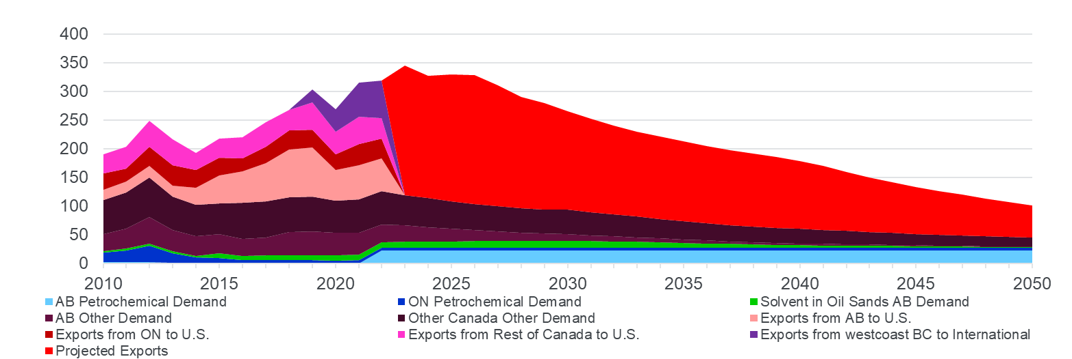
Global Net-zero | Carboneutralité à l’échelle mondiale | 2019 | AB Petrochemical Demand | Demande du secteur pétrochimique de l’Alberta | 0
Global Net-zero | Carboneutralité à l’échelle mondiale | 2020 | AB Petrochemical Demand | Demande du secteur pétrochimique de l’Alberta | 0
Global Net-zero | Carboneutralité à l’échelle mondiale | 2021 | AB Petrochemical Demand | Demande du secteur pétrochimique de l’Alberta | 0
Global Net-zero | Carboneutralité à l’échelle mondiale | 2022 | AB Petrochemical Demand | Demande du secteur pétrochimique de l’Alberta | 22
Global Net-zero | Carboneutralité à l’échelle mondiale | 2023 | AB Petrochemical Demand | Demande du secteur pétrochimique de l’Alberta | 22
Global Net-zero | Carboneutralité à l’échelle mondiale | 2024 | AB Petrochemical Demand | Demande du secteur pétrochimique de l’Alberta | 22
Global Net-zero | Carboneutralité à l’échelle mondiale | 2025 | AB Petrochemical Demand | Demande du secteur pétrochimique de l’Alberta | 22
Global Net-zero | Carboneutralité à l’échelle mondiale | 2026 | AB Petrochemical Demand | Demande du secteur pétrochimique de l’Alberta | 22
Global Net-zero | Carboneutralité à l’échelle mondiale | 2027 | AB Petrochemical Demand | Demande du secteur pétrochimique de l’Alberta | 22
Global Net-zero | Carboneutralité à l’échelle mondiale | 2028 | AB Petrochemical Demand | Demande du secteur pétrochimique de l’Alberta | 22
Global Net-zero | Carboneutralité à l’échelle mondiale | 2029 | AB Petrochemical Demand | Demande du secteur pétrochimique de l’Alberta | 22
Global Net-zero | Carboneutralité à l’échelle mondiale | 2030 | AB Petrochemical Demand | Demande du secteur pétrochimique de l’Alberta | 22
Global Net-zero | Carboneutralité à l’échelle mondiale | 2031 | AB Petrochemical Demand | Demande du secteur pétrochimique de l’Alberta | 22
Global Net-zero | Carboneutralité à l’échelle mondiale | 2032 | AB Petrochemical Demand | Demande du secteur pétrochimique de l’Alberta | 22
Global Net-zero | Carboneutralité à l’échelle mondiale | 2033 | AB Petrochemical Demand | Demande du secteur pétrochimique de l’Alberta | 22
Global Net-zero | Carboneutralité à l’échelle mondiale | 2034 | AB Petrochemical Demand | Demande du secteur pétrochimique de l’Alberta | 22
Global Net-zero | Carboneutralité à l’échelle mondiale | 2035 | AB Petrochemical Demand | Demande du secteur pétrochimique de l’Alberta | 22
Global Net-zero | Carboneutralité à l’échelle mondiale | 2036 | AB Petrochemical Demand | Demande du secteur pétrochimique de l’Alberta | 22
Global Net-zero | Carboneutralité à l’échelle mondiale | 2037 | AB Petrochemical Demand | Demande du secteur pétrochimique de l’Alberta | 22
Global Net-zero | Carboneutralité à l’échelle mondiale | 2038 | AB Petrochemical Demand | Demande du secteur pétrochimique de l’Alberta | 22
Global Net-zero | Carboneutralité à l’échelle mondiale | 2039 | AB Petrochemical Demand | Demande du secteur pétrochimique de l’Alberta | 22
Global Net-zero | Carboneutralité à l’échelle mondiale | 2040 | AB Petrochemical Demand | Demande du secteur pétrochimique de l’Alberta | 22
Global Net-zero | Carboneutralité à l’échelle mondiale | 2041 | AB Petrochemical Demand | Demande du secteur pétrochimique de l’Alberta | 22
Global Net-zero | Carboneutralité à l’échelle mondiale | 2042 | AB Petrochemical Demand | Demande du secteur pétrochimique de l’Alberta | 22
Global Net-zero | Carboneutralité à l’échelle mondiale | 2043 | AB Petrochemical Demand | Demande du secteur pétrochimique de l’Alberta | 22
Global Net-zero | Carboneutralité à l’échelle mondiale | 2044 | AB Petrochemical Demand | Demande du secteur pétrochimique de l’Alberta | 22
Global Net-zero | Carboneutralité à l’échelle mondiale | 2045 | AB Petrochemical Demand | Demande du secteur pétrochimique de l’Alberta | 22
Global Net-zero | Carboneutralité à l’échelle mondiale | 2046 | AB Petrochemical Demand | Demande du secteur pétrochimique de l’Alberta | 22
...

Net Imports PP+Condy FLAT
Scenario_french | Year | Variable | Variable_french | Value
Mesures actuelles | 2010 | Net Imports | Importations Nettes | 247
Mesures actuelles | 2011 | Net Imports | Importations Nettes | 277
Mesures actuelles | 2012 | Net Imports | Importations Nettes | 336
Mesures actuelles | 2013 | Net Imports | Importations Nettes | 365
Mesures actuelles | 2014 | Net Imports | Importations Nettes | 387
Mesures actuelles | 2015 | Net Imports | Importations Nettes | 406
Mesures actuelles | 2016 | Net Imports | Importations Nettes | 387
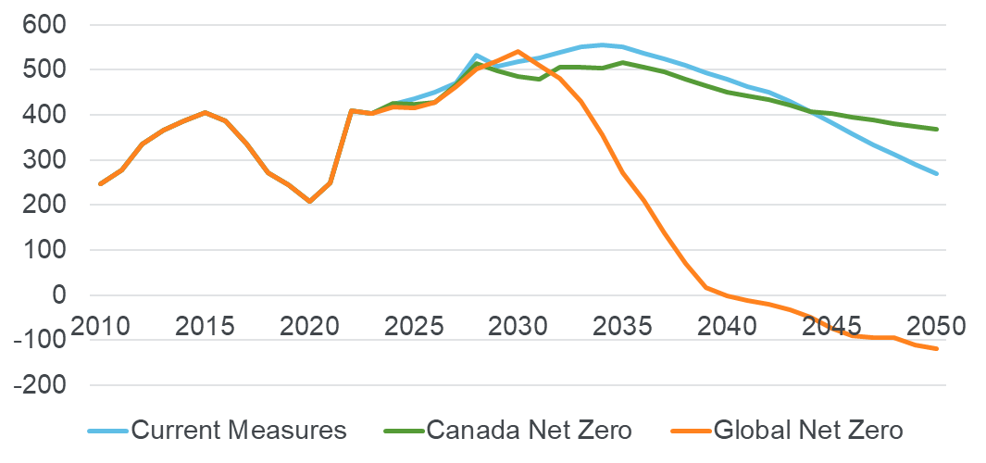
Mesures actuelles | 2017 | Net Imports | Importations Nettes | 336
Mesures actuelles | 2018 | Net Imports | Importations Nettes | 272
Mesures actuelles | 2019 | Net Imports | Importations Nettes | 245
Mesures actuelles | 2020 | Net Imports | Importations Nettes | 208
Mesures actuelles | 2021 | Net Imports | Importations Nettes | 249
Mesures actuelles | 2022 | Net Imports | Importations Nettes | 409
Mesures actuelles | 2023 | Net Imports | Importations Nettes | 402
Mesures actuelles | 2024 | Net Imports | Importations Nettes | 424
Mesures actuelles | 2025 | Net Imports | Importations Nettes | 436
Mesures actuelles | 2026 | Net Imports | Importations Nettes | 450
Mesures actuelles | 2027 | Net Imports | Importations Nettes | 471
Mesures actuelles | 2028 | Net Imports | Importations Nettes | 533
Mesures actuelles | 2029 | Net Imports | Importations Nettes | 508
Mesures actuelles | 2030 | Net Imports | Importations Nettes | 518
Mesures actuelles | 2031 | Net Imports | Importations Nettes | 527
Mesures actuelles | 2032 | Net Imports | Importations Nettes | 538
Mesures actuelles | 2033 | Net Imports | Importations Nettes | 551
Mesures actuelles | 2034 | Net Imports | Importations Nettes | 556
Mesures actuelles | 2035 | Net Imports | Importations Nettes | 550
Mesures actuelles | 2036 | Net Imports | Importations Nettes | 537
Mesures actuelles | 2037 | Net Imports | Importations Nettes | 525
Mesures actuelles | 2038 | Net Imports | Importations Nettes | 511
Mesures actuelles | 2039 | Net Imports | Importations Nettes | 494
Mesures actuelles | 2040 | Net Imports | Importations Nettes | 478
Mesures actuelles | 2041 | Net Imports | Importations Nettes | 464
Mesures actuelles | 2042 | Net Imports | Importations Nettes | 451
Mesures actuelles | 2043 | Net Imports | Importations Nettes | 430
...

Index Light +Heavy Production
...
Light + Heavy Production
 | Current Measures | Canada Net-zero | Global Net-zero
2021 | 1.00 | 1.00 | 1.00
2022 | 1.04 | 1.04 | 1.04
2023 | 1.13 | 1.12 | 1.12
2024 | 1.18 | 1.18 | 1.18
2025 | 1.22 | 1.21 | 1.20
2026 | 1.25 | 1.23 | 1.20
2027 | 1.28 | 1.24 | 1.19
2028 | 1.32 | 1.30 | 1.16
2029 | 1.39 | 1.32 | 1.14
2030 | 1.41 | 1.31 | 1.12
2031 | 1.42 | 1.31 | 1.06
2032 | 1.42 | 1.29 | 1.04
2033 | 1.43 | 1.29 | 0.96
2034 | 1.44 | 1.28 | 0.90
2035 | 1.46 | 1.27 | 0.85
2036 | 1.47 | 1.25 | 0.79
2037 | 1.48 | 1.22 | 0.76
2038 | 1.49 | 1.22 | 0.74
2039 | 1.49 | 1.21 | 0.71
2040 | 1.48 | 1.20 | 0.69
2041 | 1.48 | 1.19 | 0.67
2042 | 1.47 | 1.18 | 0.63
2043 | 1.45 | 1.17 | 0.60
2044 | 1.45 | 1.16 | 0.57
2045 | 1.44 | 1.15 | 0.54
2046 | 1.43 | 1.14 | 0.52
2047 | 1.43 | 1.13 | 0.49
2048 | 1.42 | 1.11 | 0.44
2049 | 1.41 | 1.10 | 0.41
2050 | 1.39 | 1.08 | 0.39
Global Net-zero Light+Heavy Production
1
1.037866
1.120036
1.180779
1.201287
1.202739
1.185301
1.159088
1.142808
1.118988
1.062581
1.035034
0.957584
0.898528
0.852448
0.787986
0.759223
0.736034
0.712724
0.691158
0.665167
0.634283
0.602965
0.574241
0.54257
0.516033
0.492389
0.437822
0.414854
0.393407
...

Index Mined + Insitu Production
Flat data for chart:
Year | Current Measures Mined + In situ Production | Canada Net-zero Mined + In situ Production | Global Net-zero Mined + In situ Production
2021 | 1 | 1 | 1
2022 | 1.01 | 1.01 | 1.01
2023 | 1.04 | 1.04 | 1.04
2024 | 1.06 | 1.06 | 1.05
2025 | 1.08 | 1.06 | 1.06
Mined + In situ Production Indexed
 | Current Measures | Canada Net-zero | Global Net-zero
2021 | 1.00 | 1.00 | 1.00
2022 | 1.01 | 1.01 | 1.01
2023 | 1.04 | 1.04 | 1.04
2024 | 1.06 | 1.06 | 1.05
2025 | 1.08 | 1.06 | 1.06
2026 | 1.10 | 1.07 | 1.07
2027 | 1.11 | 1.10 | 1.08
2028 | 1.13 | 1.11 | 1.08
2029 | 1.14 | 1.12 | 1.08
2030 | 1.15 | 1.12 | 1.08
2031 | 1.15 | 1.11 | 1.04
2032 | 1.16 | 1.12 | 1.01
2033 | 1.18 | 1.11 | 0.94
2034 | 1.19 | 1.10 | 0.86
2035 | 1.19 | 1.09 | 0.77
2036 | 1.18 | 1.07 | 0.69
2037 | 1.17 | 1.04 | 0.63
2038 | 1.16 | 1.01 | 0.56
2039 | 1.16 | 0.98 | 0.50
2040 | 1.16 | 0.95 | 0.47
2041 | 1.15 | 0.91 | 0.43
2042 | 1.15 | 0.88 | 0.40
2043 | 1.14 | 0.86 | 0.36
2044 | 1.13 | 0.83 | 0.32
2045 | 1.12 | 0.81 | 0.28
2046 | 1.12 | 0.79 | 0.24
2047 | 1.11 | 0.77 | 0.22
2048 | 1.11 | 0.75 | 0.20
2049 | 1.11 | 0.73 | 0.18
2050 | 1.11 | 0.71 | 0.14
2026 | 1.1 | 1.07 | 1.07
2027 | 1.11 | 1.1 | 1.08
2028 | 1.13 | 1.11 | 1.08
2029 | 1.14 | 1.12 | 1.08
2030 | 1.15 | 1.12 | 1.08
2031 | 1.15 | 1.11 | 1.04
2032 | 1.16 | 1.12 | 1.01
2033 | 1.18 | 1.11 | 0.94
2034 | 1.19 | 1.1 | 0.86
2035 | 1.19 | 1.09 | 0.77
2036 | 1.18 | 1.07 | 0.69
2037 | 1.17 | 1.04 | 0.63
2038 | 1.16 | 1.01 | 0.56
2039 | 1.16 | 0.98 | 0.5
2040 | 1.16 | 0.95 | 0.47
2041 | 1.15 | 0.91 | 0.43
2042 | 1.15 | 0.88 | 0.4
2043 | 1.14 | 0.86 | 0.36
2044 | 1.13 | 0.83 | 0.32
2045 | 1.12 | 0.81 | 0.28
2046 | 1.12 | 0.79 | 0.24
2047 | 1.11 | 0.77 | 0.22
2048 | 1.11 | 0.75 | 0.2
2049 | 1.11 | 0.73 | 0.18
2050 | 1.11 | 0.71 | 0.14
...

